画面遷移図
UI設計書 |  | 画面遷移図 |  |  | システム名 | 就業システム |  |  | 機能ID | KDW006 |  |  | 日付 |  | 2017-03-15
 |  |  |  |  |  |  |  |  | 機能名 | 運用設定 |  |  | 作成者 |  | 鈴木崇弘

 | 画面一覧

 | 画面ID |  | 画面名 | 利用者 |  |  | 画面タイプ | ファンクションエリア |  |  |  | リソースID |  | 1280*768
 | A |  | 前準備 | 勤怠担当者 |  |  | メイン画面 | 上 |  |  |  |  |  | 〇
 | B |  | 運用設定 | 勤怠担当者 |  |  | メイン画面 | 上 |  |  |  | #KDW006_20 |  | 〇
 | C |  | 機能制限 | 勤怠担当者 |  |  | メイン画面 | 上 |  |  |  | #KDW006_22 |  | 〇
 | D |  | 権限別機能制限 | 勤怠担当者 |  |  | メイン画面 | 上 |  |  |  | #KDW006_23 |  | 〇
 | G |  | 勤務種類の制御 | 勤怠担当者 |  |  | メイン画面 | 上 |  |  |  | #KDW006_71 |  | 〇
 | H |  | 申請の選択 | 勤怠担当者 |  |  | ダイアログ | 下 |  |  |  | #KDW006_305 |  | 〇
 | I |  | 工数実績の利用設定 | 勤怠担当者 |  |  | メイン画面 | 上 |  |  |  | #KDW006_232 |  | 〇 |  |  | ver32
 | J |  | 工数入力フォーマット設定 | 勤怠担当者 |  |  | メイン画面 | 上 |  |  |  | #KDW006_340 |  | 〇 |  |  | ver35
 | K |  | 任意作業項目の設定 | 勤怠担当者 |  |  | メイン画面 | 上 |  |  |  | #KDW006_341 |  | 〇 |  |  | ver35
 | L |  | 履歴の選択 | 勤怠担当者 |  |  | ダイアログ | 下 |  |  |  | #KDW006_342 |  | 〇 |  |  | ver35

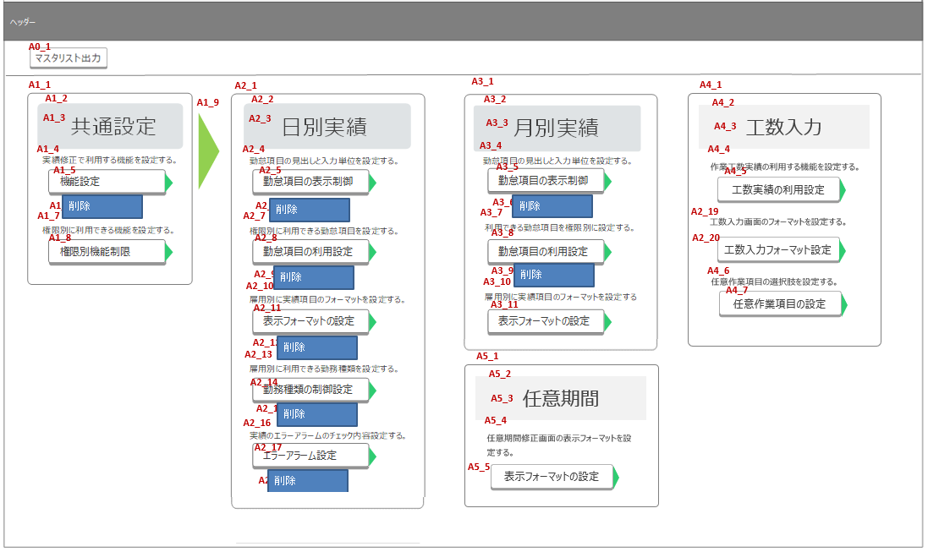
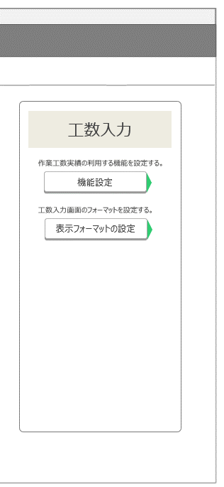
A
 | 画面遷移図 |  |  |  |  |  |  |  |  |  |  |  |  |  |  | ver36.7 |  | 遷移イメージ調整
 |  |  |  |  |  |  |  |  |  |  |  |  |  |  |  | ver39 |  | 遷移イメージ調整 任意期間修正フォーマット追加
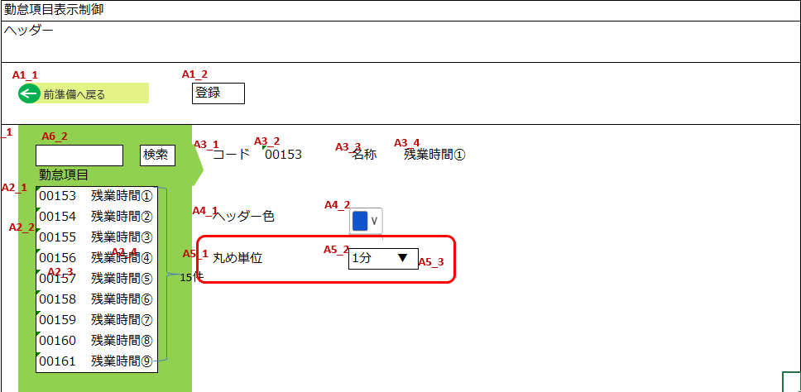
KDW002_A
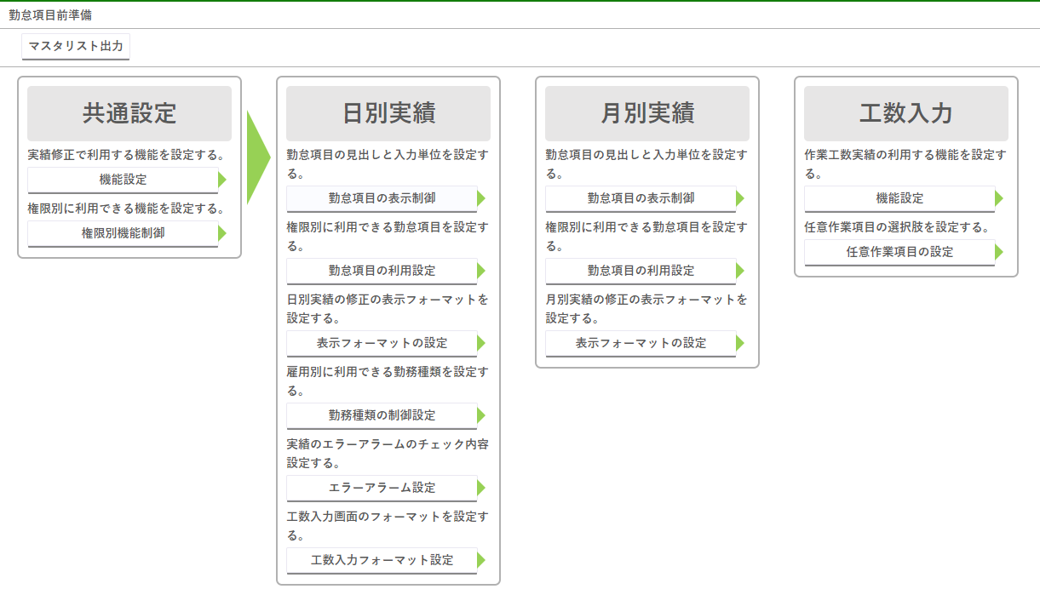
KDW002_A

C

I

J

D
KDW002_C
K

G
KDW008

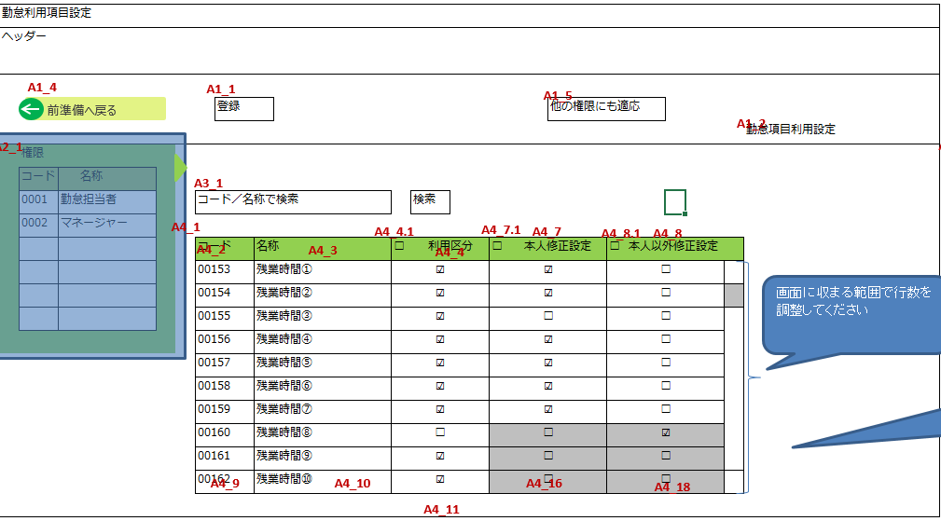
KDW002_C
KDW007

C

 |  |  |  |  |  |  |  |  |  |  | ver50 イメージ差し替え



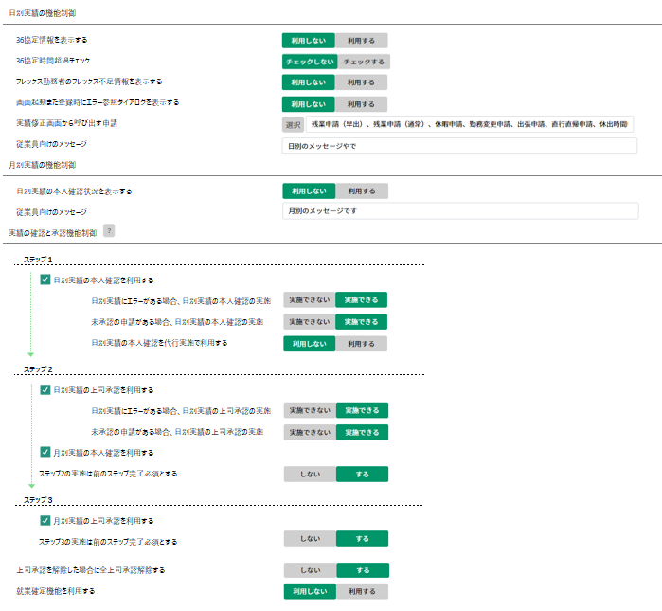

H

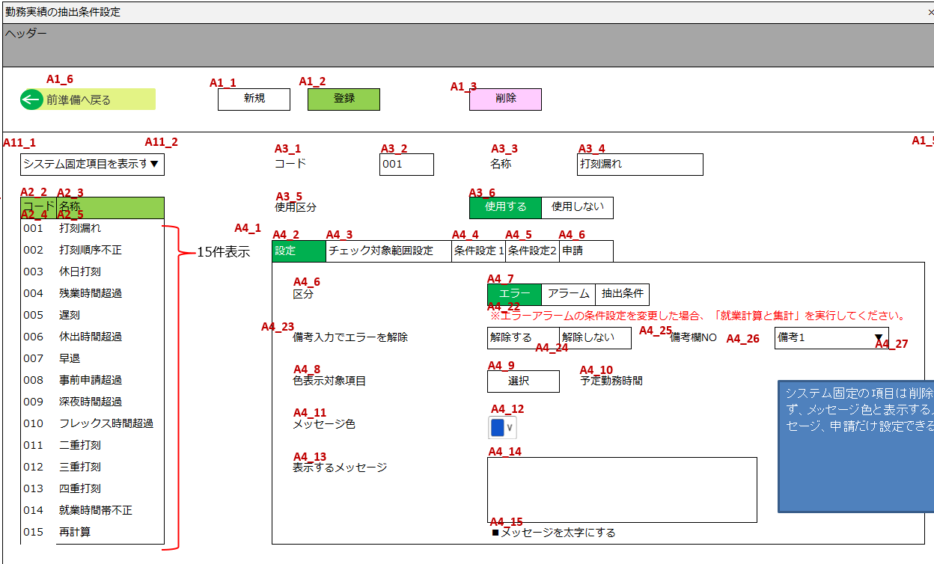
KDW007

D

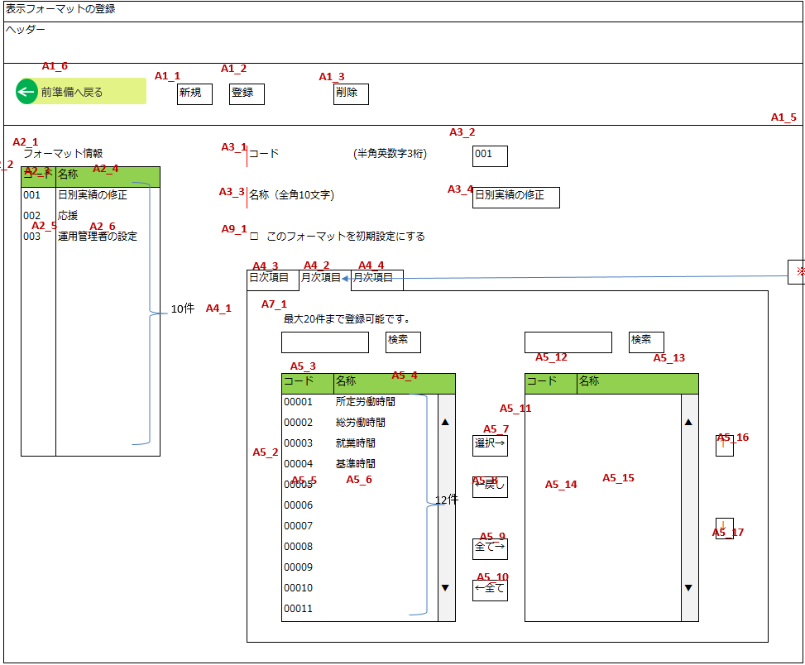
KDW008

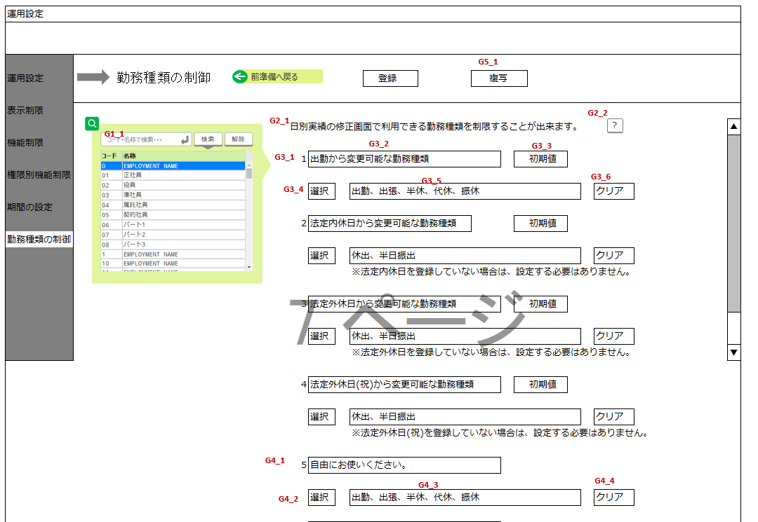
G

I

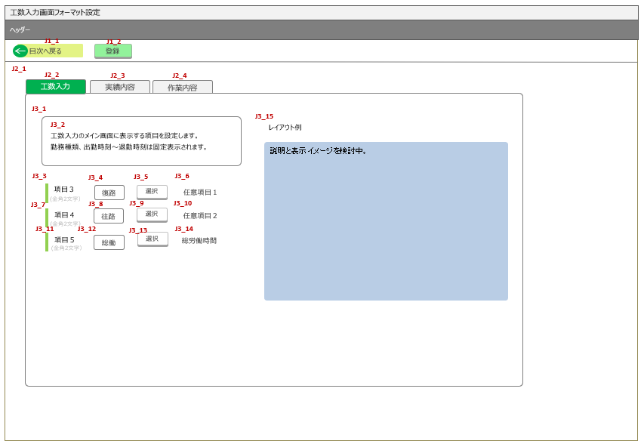
KDL021
勤怠項目選択ダイアログ
J

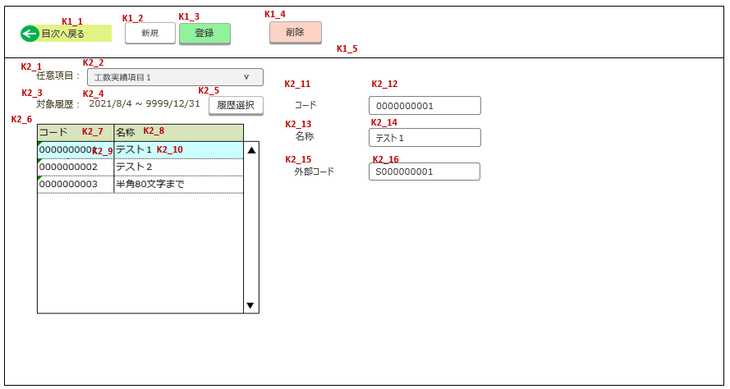
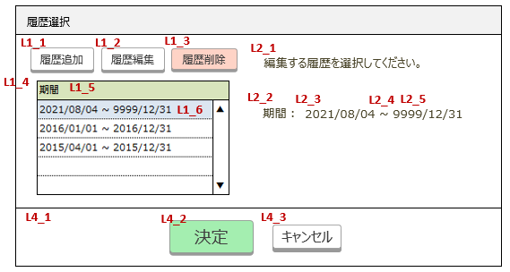
L
K

画面イメージ
UI設計書 |  |  |  |  | 画面イメージ |  |  |  |  |  |  |  |  |  |  | システム名 |  |  | 就業システム |  |  |  |  |  |  |  | 機能ID |  |  | KDW006 |  |  | 日付 |  | 2017-03-15
 |  |  |  |  |  |  |  |  |  |  |  |  |  |  |  |  |  |  |  |  |  |  |  |  |  |  | 機能名 |  |  | 運用設定 |  |  | 作成者 |  | 鈴木崇弘

 |  | 画面ID |  |  |  | 画面名 |  |  |  |  |  |  |  | 利用シーン
 |  | A |  |  |  | 前準備
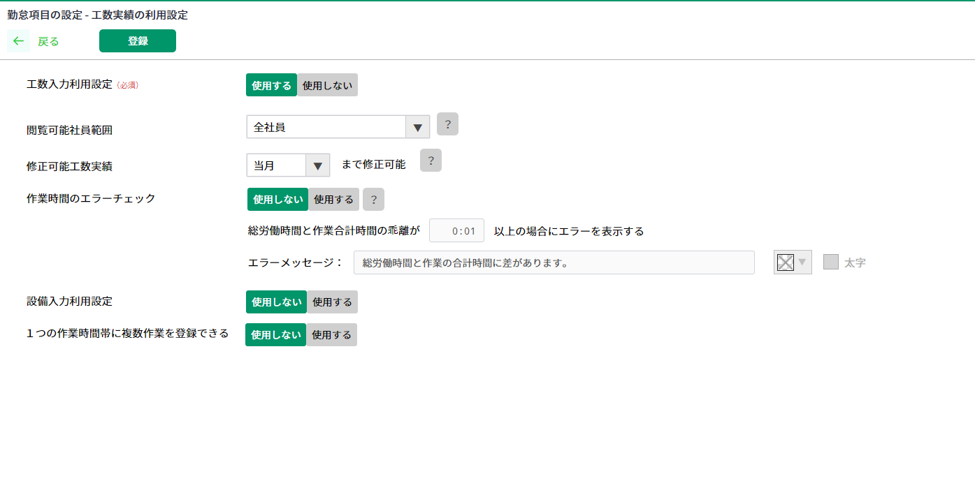

A0_1
A3_1
A1_1
A1_2
A2_1
A2_2
A3_2
A1_9
A1_3
A2_3
A3_3
 |  |  |  |  |  |  |  |  |  |  |  |  |  |  |  |  |  |  |  |  |  |  |  |  |  |  |  |  |  |  |  |  |  |  |  |  |  |  |  |  |  |  |  |  |  | ver35 | 工数入力関連項目の追加
A1_4
A2_4
A3_4
A1_5
A2_5
A3_5
 |  |  |  |  |  |  |  |  |  |  |  |  |  |  |  |  |  |  |  |  |  |  |  |  |  |  |  |  |  |  |  |  |  |  |  |  |  |  |  |  |  |  |  |  |  | ver36.7 | A2_19,A2_20項目位置移動によるレイアウト調整

A1_6
A2_6
A3_6
 |  |  |  |  |  |  |  |  |  |  |  |  |  |  |  |  |  |  |  |  |  |  |  |  |  |  |  |  |  |  |  |  |  |  |  |  |  |  |  |  |  |  |  |  |  | ver39 | 任意期間修正フォーマット設定追加対応
A1_7
A2_7
A3_7
A1_8
A2_8
A3_8

A2_9
A3_9
A2_10
A3_10
A2_11
A3_11

A2_12
A2_13
A2_14

A2_15
A2_16
A2_17

A2_18

 |  |  |  |  |  |  |  |  |  |  |  |  |  |  |  |  |  |  |  |  |  |  |  |  |  |  |  |  |  |  |  |  |  | ver32

 |  | 画面ID |  |  |  | 画面名 |  |  |  |  |  |  |  | 利用シーン
 |  | B |  |  |  | 運用設定

ver31 削除
 |  | 運用設定 |  |  |  |  |  |  |  |  |  |  |  |  |  |  |  |  |  |  |  |  |  |  |  |  |  |  |  |  |  |  |  |  |  | ×
B2_1
B2_2
B1_6
前準備へ戻る
 |  |  |  |  |  |  |  |  | 登録
B2_3
B3_1
B3_2
 |  |  | 設定単位 |  |  |  |  |  | 権限 |  |  | 勤務種別

B4_1
B4_2
B4_3
 |  |  | 従業員向けのコメント
 |  |  |  | 日別実績の修正画面

B4_4
B4_5
 |  |  |  | 月別実績の修正画面

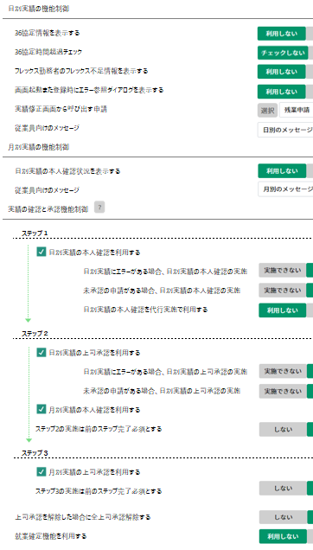
 |  | 画面ID |  |  |  | 画面名 |  |  |  |  |  |  |  | 利用シーン
 |  | C |  |  |  | 機能制限 |  |  |  |  |  |  |  |  |  |  |  |  |  |  |  |  |  |  |  |  |  |  |  |  |  |  |  |  |  |  |  |  |  |  |  |  |  |  |  |  |  | ~ver49
ver50 レイアウト大幅変更 シート：「C画面_ラフ」で作成 |  |  |  |  |  |  |  |  |  |  |  |  |  |  |  |  |  |  |  |  |  |  |  |  |  |  |  |  |  |  |  |  |  |  |  |  |  |  |  |  |  |  |  |  |  |  |  | ver31
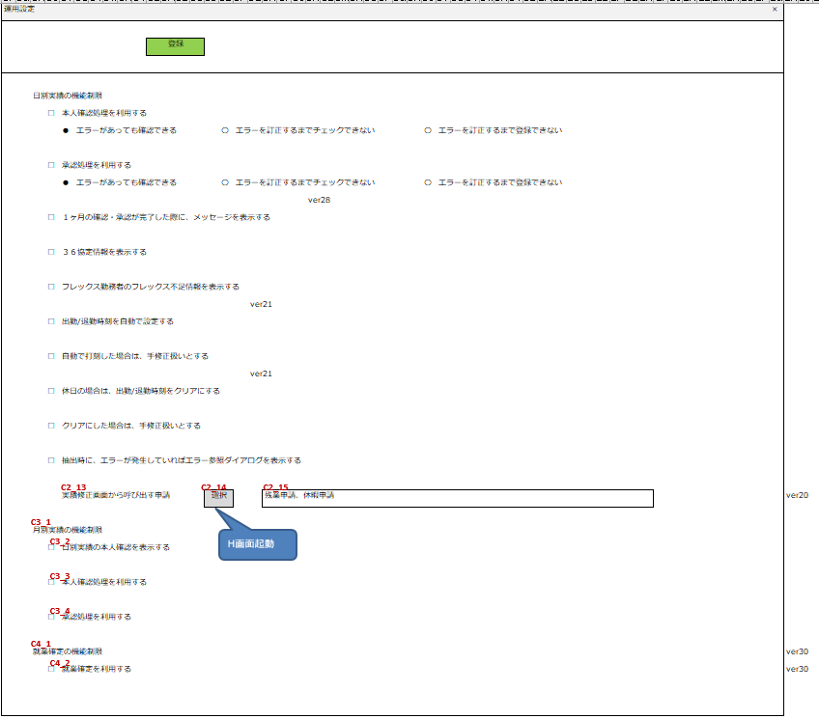
 |  |  |  |  |  |  |  |  |  |  |  |  |  |  |  |  |  |  |  |  |  |  |  |  |  |  |  |  |  |  |  |  |  |  |  |  |  |  |  |  |  |  |  |  |  |  |  |  |  |  |  |  | 運用設定 |  |  |  |  |  |  |  |  |  |  |  |  |  | ×

C1_1
C1_2
 |  |  |  |  |  |  |  |  |  |  |  |  |  |  |  |  |  |  |  |  |  |  |  |  |  |  |  |  |  |  |  |  |  |  |  |  |  |  |  |  |  |  |  |  |  |  |  |  |  |  |  |  |  |  |  |  |  | 登録

C2_1

C2_2
C2_3
C2_5
C2_4
C2_7
C2_6
 |  |  |  |  |  |  |  |  |  |  |  |  |  |  |  |  |  |  |  |  |  |  |  |  |  |  |  |  |  |  |  |  |  |  |  |  |  |  |  |  |  |  |  |  |  |  |  |  |  |  |  | ver41：C2_20、C2_21を追加 |  | 日別実績の機能制限
 |  |  |  |  |  |  |  |  |  |  |  |  |  |  |  |  |  |  |  |  |  |  |  |  |  |  |  |  |  |  |  |  |  |  |  |  |  |  |  |  |  |  |  |  |  |  |  |  |  |  |  |  |  |  | □ | 本人確認処理を利用する
 |  |  |  |  |  |  |  |  |  |  |  |  |  |  |  |  |  |  |  |  |  |  |  |  |  |  |  |  |  |  |  |  |  |  |  |  |  |  |  |  |  |  |  |  |  |  |  |  |  |  |  |  |  |  |  | ● | エラーがあっても確認できる |  |  | 〇 | エラーを訂正するまでチェックできない |  |  |  | 〇 | エラーを訂正するまで登録できない

C2_11
C2_15
 |  |  |  |  |  |  |  |  |  |  |  |  |  |  |  |  |  |  |  |  |  |  |  |  |  |  |  |  |  |  |  |  |  |  |  |  |  |  |  |  |  |  |  |  |  |  |  |  |  |  |  |  |  |  | □ | 承認処理を利用する
 |  |  |  |  |  |  |  |  |  |  |  |  |  |  |  |  |  |  |  |  |  |  |  |  |  |  |  |  |  |  |  |  |  |  |  |  |  |  |  |  |  |  |  |  |  |  |  |  |  |  |  |  |  |  |  | ● | エラーがあっても確認できる |  |  | 〇 | エラーを訂正するまでチェックできない |  |  |  | 〇 | エラーを訂正するまで登録できない
 |  |  |  |  |  |  |  |  |  |  |  |  |  |  |  |  |  |  |  |  |  |  |  |  |  |  |  |  |  |  |  |  |  |  |  |  |  |  |  |  |  |  |  |  |  |  |  |  |  |  |  |  |  |  |  |  |  |  |  |  |  |  |  | ver28
C2_18
 |  |  |  |  |  |  |  |  |  |  |  |  |  |  |  |  |  |  |  |  |  |  |  |  |  |  |  |  |  |  |  |  |  |  |  |  |  |  |  |  |  |  |  |  |  |  |  |  |  |  |  |  |  |  | □ | １ヶ月の確認・承認が完了した際に、メッセージを表示する

 |  |  |  |  |  |  |  |  |  |  |  |  |  |  |  |  |  |  |  |  |  |  |  |  |  |  |  |  |  |  |  |  |  |  |  |  |  |  |  |  |  |  |  |  |  |  |  |  |  |  |  |  |  |  | □ | ３６協定情報を表示する

 |  |  |  |  |  |  |  |  |  |  |  |  |  |  |  |  |  |  |  |  |  |  |  |  |  |  |  |  |  |  |  |  |  |  |  |  |  |  |  |  |  |  |  |  |  |  |  |  |  |  |  |  |  |  | □ | フレックス勤務者のフレックス不足情報を表示する
 |  |  |  |  |  |  |  |  |  |  |  |  |  |  |  |  |  |  |  |  |  |  |  |  |  |  |  |  |  |  |  |  |  |  |  |  |  |  |  |  |  |  |  |  |  |  |  |  |  |  |  |  |  |  |  |  |  |  |  |  |  | ver21
 |  |  |  |  |  |  |  |  |  |  |  |  |  |  |  |  |  |  |  |  |  |  |  |  |  |  |  |  |  |  |  |  |  |  |  |  |  |  |  |  |  |  |  |  |  |  |  |  |  |  |  |  |  |  | □ | 出勤/退勤時刻を自動で設定する

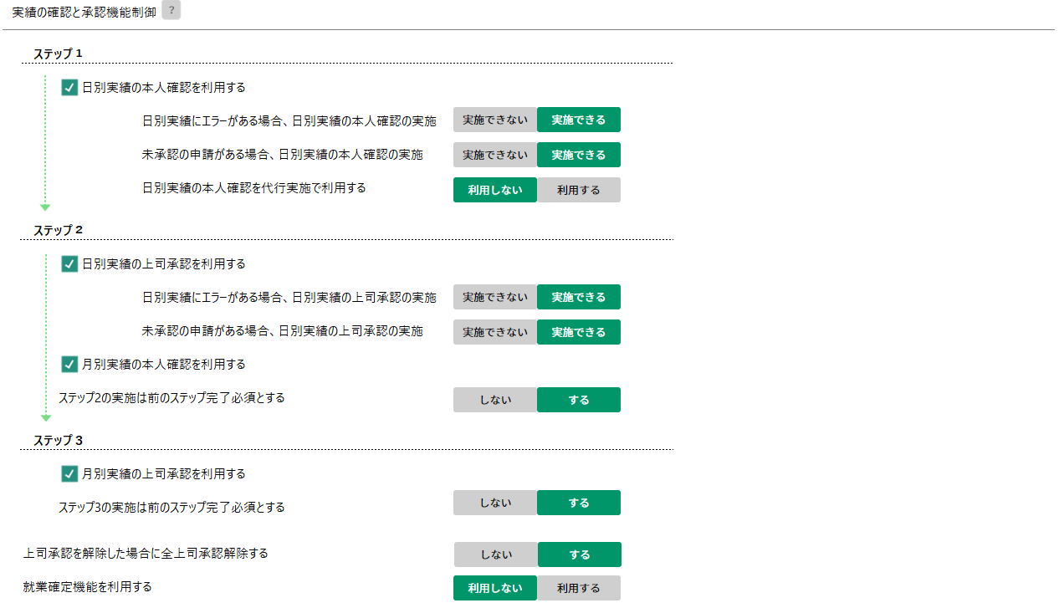
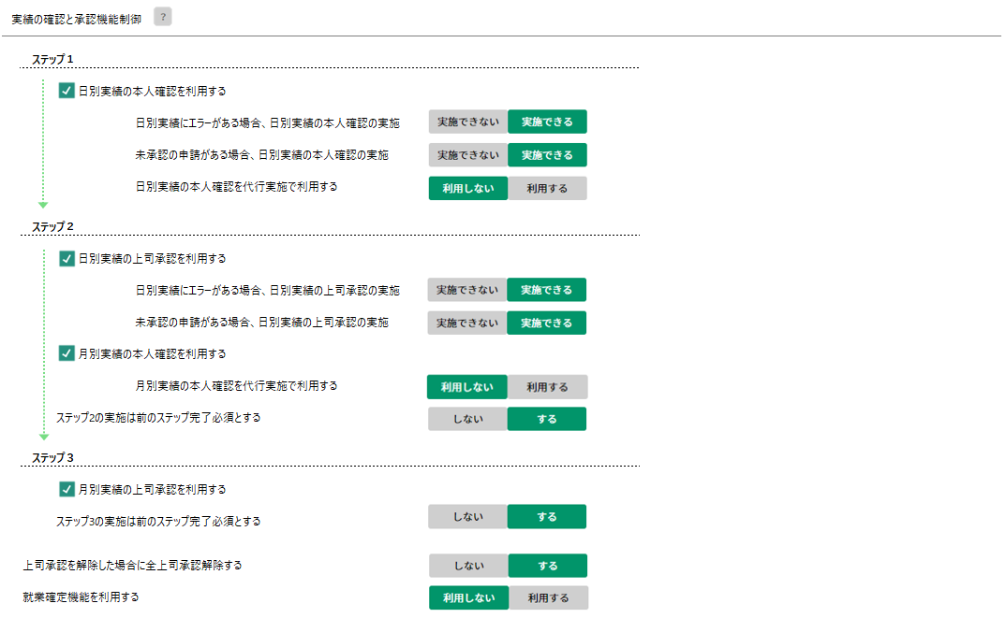
 |  |  |  |  |  |  |  |  |  |  |  |  |  |  |  |  |  |  |  |  |  |  |  |  |  |  |  |  |  |  |  |  |  |  |  |  |  |  |  |  |  |  |  |  |  |  |  |  |  |  |  |  |  |  | □ | 自動で打刻した場合は、手修正扱いとする
 |  |  |  |  |  |  |  |  |  |  |  |  |  |  |  |  |  |  |  |  |  |  |  |  |  |  |  |  |  |  |  |  |  |  |  |  |  |  |  |  |  |  |  |  |  |  |  |  |  |  |  |  |  |  |  |  |  |  |  |  |  | ver21
 |  |  |  |  |  |  |  |  |  |  |  |  |  |  |  |  |  |  |  |  |  |  |  |  |  |  |  |  |  |  |  |  |  |  |  |  |  |  |  |  |  |  |  |  |  |  |  |  |  |  |  |  |  |  | □ | 休日の場合は、出勤/退勤時刻をクリアにする

 |  |  |  |  |  |  |  |  |  |  |  |  |  |  |  |  |  |  |  |  |  |  |  |  |  |  |  |  |  |  |  |  |  |  |  |  |  |  |  |  |  |  |  |  |  |  |  |  |  |  |  |  |  |  | □ | クリアにした場合は、手修正扱いとする
 |  |  |  |  |  |  |  |  |  |  |  |  |  |  |  |  |  |  |  |  |  |  |  |  |  |  |  |  |  |  |  |  |  |  |  |  |  |  |  |  |  |  |  |  |  |  | ver50
 |  |  |  |  |  |  |  |  |  |  |  |  |  |  |  |  |  |  |  |  |  |  |  |  |  |  |  |  |  |  |  |  |  |  |  |  |  |  |  |  |  |  |  |  |  |  |  |  |  |  |  |  |  |  | □ | 抽出時に、エラーが発生していればエラー参照ダイアログを表示する
C2_13
C2_14
C2_15
C3_1
C3_2
H画面起動
 |  |  |  |  |  |  |  |  |  |  |  |  |  |  |  |  |  |  |  |  |  |  |  |  |  |  |  |  |  |  |  |  |  |  |  |  |  |  |  |  |  |  |  |  |  |  |  |  |  |  |  |  |  |  |  | 実績修正画面から呼び出す申請 |  |  | 選択 |  |  |  | 残業申請、休暇申請 |  |  |  |  | ver20
 |  |  |  |  |  |  |  |  |  |  |  |  |  |  |  |  |  |  |  |  |  |  |  |  |  |  |  |  |  |  |  |  |  |  |  |  |  |  |  |  |  |  |  |  |  |  |  |  |  |  | ver42：C4_26～C4_29を追加
 |  |  |  |  |  |  |  |  |  |  |  |  |  |  |  |  |  |  |  |  |  |  |  |  |  |  |  |  |  |  |  |  |  |  |  |  |  |  |  |  |  |  |  |  |  |  |  |  |  |  | ver49.1：C4_38～C4_41を追加 |  |  | 月別実績の機能制限
 |  |  |  |  |  |  |  |  |  |  |  |  |  |  |  |  |  |  |  |  |  |  |  |  |  |  |  |  |  |  |  |  |  |  |  |  |  |  |  |  |  |  |  |  |  |  |  |  |  |  |  |  |  |  | □ | 日別実績の本人確認を表示する
C3_3
未承認の申請がある場合、日別実績の上司承認の実施
C3_4
 |  |  |  |  |  |  |  |  |  |  |  |  |  |  |  |  |  |  |  |  |  |  |  |  |  |  |  |  |  |  |  |  |  |  |  |  |  |  |  |  |  |  |  |  |  |  |  |  |  |  | ver43： C4_30~C4_33を追加 |  |  |  | □ | 本人確認処理を利用する
 |  |  |  |  |  |  |  |  |  |  |  |  |  |  |  |  |  |  |  |  |  |  |  |  |  |  |  |  |  |  |  |  |  |  |  |  |  |  |  |  |  |  |  |  | ver50 |  |  |  |  |  | ver44：C4_34~C4_37を追加
 |  |  |  |  |  |  |  |  |  |  |  |  |  |  |  |  |  |  |  |  |  |  |  |  |  |  |  |  |  |  |  |  |  |  |  |  |  |  |  |  |  |  |  |  |  |  |  |  |  |  |  |  |  |  | □ | 承認処理を利用する
C4_1
C4_2
 |  |  |  |  |  |  |  |  |  |  |  |  |  |  |  |  |  |  |  |  |  |  |  |  |  |  |  |  |  |  |  |  |  |  |  |  |  |  |  |  |  |  |  |  |  |  |  |  |  |  |  |  |  | 就業確定の機能制限 |  |  |  |  |  |  |  |  |  |  |  |  |  | ver30
 |  |  |  |  |  |  |  |  |  |  |  |  |  |  |  |  |  |  |  |  |  |  |  |  |  |  |  |  |  |  |  |  |  |  |  |  |  |  |  |  |  |  |  |  |  |  |  |  |  |  |  |  |  |  | □ | 就業確定を利用する |  |  |  |  |  |  |  |  |  |  |  | ver30

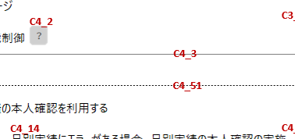
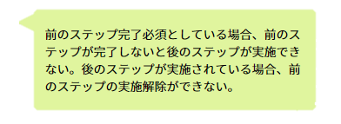
 |  |  |  |  |  |  |  |  |  |  |  |  |  |  |  |  |  |  |  |  |  |  |  |  |  |  |  |  |  |  |  |  |  |  |  |  |  |  |  |  |  |  |  | ver50 はてなアイコンの文言定義変更

 |  | 画面ID |  |  |  | 画面名 |  |  |  |  |  |  |  | 利用シーン
 |  | D |  |  |  | 権限別機能制限

D1_3
 |  | 運用設定 |  |  |  |  |  |  |  |  |  |  |  |  |  |  |  |  |  |  |  |  |  |  |  |  |  |  |  |  |  |  |  |  |  | ×
D1_1
D1_2
前準備へ戻る
 |  |  |  |  |  |  |  |  | 登録 |  |  |  |  | 複写
D1_4
D2_1
D3_1
D3_2
D3_3
D3_4
WW
権限
D2_2
D3_5
D3_6
D3_7
D2_3
D2_4
D2_5
15件
 |  |  |  |  |  |  |  |  |  |  |  |  |  |  |  |  |  |  |  |  |  |  |  |  |  |  |  |  |  |  |  |  |  |  |  |  |  |  |  | ver36 CCG025-ロールリストに変更
D2_6
D2_7

 | 画面ID |  |  |  | 画面名 |  |  |  |  |  |  |  | 利用シーン
 | F |  |  |  | 期間の設定

2017/8/2 2次分対象外
E版では個人ごとに期間設定が出来る、UK版では会社一律に変更した方が勤怠担当者の設定で運用できるので検討中（大橋）
期間の初期値なので後リリースでもよいと考える
 | 運用設定

期間の設定
前準備へ戻る
 | 運用設定 |  |  |  |  |  |  |  |  |  |  |  |  |  |  |  |  |  |  |  | 登録
 | 表示制限
 | 機能制限
対象外
D1_1~D1_ 7と同じ
E1_1
 | 権限別機能制限 |  |  |  |  | 権限
E2_1
 | 期間の設定 |  |  |  |  | コード |  | 名称 |  |  |  |  |  | 日別実績で初期表示する期間
 | 勤務種類の制御 |  |  |  |  | 001 |  | 勤怠担当者 |  |  |  |  |  | 個人別のとき
対象外
 |  |  |  |  |  | 002 |  | 上長 |  |  |  |  |  |  | ● | 締め期間
E2_2
 |  |  |  |  |  | 003 |  | 一般従業員
E2_3
 |  |  |  |  |  |  |  |  |  |  |  |  |  |  | 〇 | 期間を指定
 |  |  |  |  |  |  |  |  |  |  |  |  |  |  |  | 開始日
E2_5
E2_6
E2_7
 |  |  |  |  |  |  |  |  |  |  |  |  |  |  |  |  | ● | 締め開始日から
E2_4
 |  |  |  |  |  |  |  |  |  |  |  |  |  |  |  |  | 〇日数を指定する |  |  |  |  |  | 1 |  | ▼ | 日前
E2_13
E2_9
E2_12
 |  |  |  |  |  |  |  |  |  |  |  |  |  |  |  |  | 〇週数を指定する |  |  |  |  |  | 1 |  | ▼ | 週間前 |  | 月 |  | ▼ | 曜日から
E2_8
E2_10
E2_11
 |  |  |  |  |  |  |  |  |  |  |  |  |  |  |  | 終了日
E2_14
 |  |  |  |  |  |  |  |  |  |  |  |  |  |  |  |  | ● | 今日まで
E3_1
 |  |  |  |  |  |  |  |  |  |  |  |  |  |  |  |  | 〇 | 昨日まで
 |  |  |  |  |  |  |  |  |  |  |  |  |  | 日付別のとき
E3_2
 |  |  |  |  |  |  |  |  |  |  |  |  |  |  | ● | 開始日から
 |  |  |  |  |  |  |  |  |  |  |  |  |  |  | 〇 | 終了日から

2017/8/2 2次分対象外
E版では個人ごとに期間設定が出来る、UK版では会社一律に変更した方が勤怠担当者の設定で運用できるので検討中（大橋）
期間の初期値なので後リリースでもよいと考える
 | 運用設定

期間の設定
前準備へ戻る
 | 運用設定 |  |  |  |  |  |  |  |  |  |  |  |  |  |  |  |  |  |  |  | 登録
 | 表示制限
 | 機能制限
対象外
E1_1~E2_1と同じ
 | 権限別機能制限 |  |  |  |  | 勤務種別
 | 期間の設定 |  |  |  |  | コード |  | 名称 |  |  |  |  |  | 日別実績で初期表示する期間
 | 勤務種類の制御 |  |  |  |  | 001 |  | 営業 |  |  |  |  |  | 個人別のとき
 |  |  |  |  |  | 002 |  | 事務職 |  |  |  |  |  |  | ● | 締め期間
 |  |  |  |  |  | 003 |  | プログラマー
 |  |  |  |  |  |  |  |  |  |  |  |  |  |  | 〇 | 期間を指定
 |  |  |  |  |  |  |  |  |  |  |  |  |  |  |  | 開始日
 |  |  |  |  |  |  |  |  |  |  |  |  |  |  |  |  | ● | 締め開始日から
 |  |  |  |  |  |  |  |  |  |  |  |  |  |  |  |  | 〇日数を指定する |  |  |  |  |  | 1 |  | ▼ | 日前
 |  |  |  |  |  |  |  |  |  |  |  |  |  |  |  |  | 〇週数を指定する |  |  |  |  |  | 1 |  | ▼ | 週間前 |  | 月 |  | ▼ | 曜日から
 |  |  |  |  |  |  |  |  |  |  |  |  |  |  |  | 終了日
 |  |  |  |  |  |  |  |  |  |  |  |  |  |  |  |  | ● | 今日まで
 |  |  |  |  |  |  |  |  |  |  |  |  |  |  |  |  | 〇 | 昨日まで
 |  |  |  |  |  |  |  |  |  |  |  |  |  | 日付別のとき
 |  |  |  |  |  |  |  |  |  |  |  |  |  |  | ● | 開始日から
 |  |  |  |  |  |  |  |  |  |  |  |  |  |  | 〇 | 終了日から

 | 画面ID |  |  |  | 画面名 |  |  |  |  |  |  |  | 利用シーン
 | G |  |  |  | 勤務種類の制御

 | 運用設定 |  |  |  |  |  |  |  |  |  |  |  |  |  |  |  |  |  |  |  |  |  |  |  |  |  |  |  |  |  |  |  |  |  |  | ver18

G5_1
前準備へ戻る
 |  |  |  |  |  |  |  |  |  |  |  |  |  |  |  |  |  |  |  |  |  |  |  |  |  |  |  |  |  |  |  |  |  |  |  |  |  |  |  |  |  |  |  |  | ver34.1
 |  |  |  |  |  |  |  |  | 登録 |  |  |  |  |  |  |  | 複写 |  |  |  |  |  |  |  |  |  |  |  |  |  |  |  |  |  |  |  | ver9
 |  |  |  |  |  |  |  |  |  |  |  |  |  |  |  |  |  |  |  |  |  |  |  |  |  |  |  |  |  |  |  |  |  |  |  |  | ver13
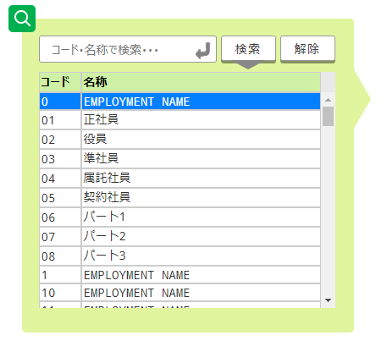
G2_1
G2_2
『日別実績の修正』画面にて、勤務種類を変更する場合に変更ミスを防ぐ為に設定してください。
例）「休日」の日に「休日出勤」以外は設定できないようにしたい。
「休日」 「休日出勤」と設定してください。
実績が「休日」の時 → 「休日出勤」、「休日」に変更可能。
実績が「休日出勤」の時 → 「休日」、「休日出勤」に変更可能。
G1_1
？
 |  |  |  |  |  |  |  |  |  |  |  |  |  |  |  | 日別実績の修正画面で利用できる勤務種類を制限することが出来ます。 |  |  |  |  |  |  |  |  |  |  |  |  |  |  |  |  |  |  |  |  | ver16
G3_1
G3_2
G3_3
 |  |  |  |  |  |  |  |  |  |  |  |  |  |  |  | 1 | 出勤から変更可能な勤務種類 |  |  |  |  |  |  |  |  |  |  |  | 初期値
G3_4
G3_5
G3_6
G3_3
 |  |  |  |  |  |  |  |  |  |  |  |  |  |  |  |  | 選択 |  | 出勤、出張、半休、代休、振休 |  |  |  |  |  |  |  |  |  |  |  |  | クリア
G6_1
G5_2
G3_5
 |  |  |  |  |  |  |  |  |  |  |  |  |  |  |  | 2 | 法定内休日から変更可能な勤務種類 |  |  |  |  |  |  |  |  |  |  |  | 初期値
G3_4
G3_6
G3_7
 |  |  |  |  |  |  |  |  |  |  |  |  |  |  |  |  | 選択 |  | 出勤、休出、半日振出 |  |  |  |  |  |  |  |  |  |  |  |  | クリア |  |  |  |  |  | ver7
 |  |  |  |  |  |  |  |  |  |  |  |  |  |  |  |  |  |  | ※法定内休日を登録していない場合は、設定する必要はありません。
G6_2
G5_3
G3_3
G3_5
G3_6
 |  |  |  |  |  |  |  |  |  |  |  |  |  |  |  | 3 | 法定外休日から変更可能な勤務種類 |  |  |  |  |  |  |  |  |  |  |  | 初期値
G3_4
G3_8
G3_3
 |  |  |  |  |  |  |  |  |  |  |  |  |  |  |  |  | 選択 |  | 休出、半日振出 |  |  |  |  |  |  |  |  |  |  |  |  | クリア |  |  |  |  | ver33 |  |  | 項目番号を編集
 |  |  |  |  |  |  |  |  |  |  |  |  |  |  |  |  |  |  | ※法定外休日を登録していない場合は、設定する必要はありません。
G6_3
G5_4
G3_5
G3_6
 |  |  |  |  |  |  |  |  |  |  |  |  |  |  |  | 4 | 法定外休日(祝)から変更可能な勤務種類 |  |  |  |  |  |  |  |  |  |  |  | 初期値
G3_4
G3_9
 |  |  |  |  |  |  |  |  |  |  |  |  |  |  |  |  | 選択 |  | 休出、半日振出 |  |  |  |  |  |  |  |  |  |  |  |  | クリア
 |  |  |  |  |  |  |  |  |  |  |  |  |  |  |  |  |  |  | ※法定外休日(祝)を登録していない場合は、設定する必要はありません。
G4_1
G4_2
 |  |  |  |  |  |  |  |  |  |  |  |  |  |  |  | 5 | 自由にお使いください。
G4_3
G4_4
G4_5
 |  |  |  |  |  |  |  |  |  |  |  |  |  |  |  |  | 選択 |  | 出勤、出張、半休、代休、振休 |  |  |  |  |  |  |  |  |  |  |  |  | クリア
G6_4
G4_2～G4_4と同様
 |  |  |  |  |  |  |  |  |  |  |  |  |  |  |  | 6 | 自由にお使いください。

 |  |  |  |  |  |  |  |  |  |  |  |  |  |  |  |  | 選択 |  |  |  |  |  |  |  |  |  |  |  |  |  |  | クリア
G6_5
 |  |  |  |  |  |  |  |  |  |  |  |  |  |  |  | 7 | 自由にお使いください。

 |  |  |  |  |  |  |  |  |  |  |  |  |  |  |  |  | 選択 |  |  |  |  |  |  |  |  |  |  |  |  |  |  | クリア
G6_6
 |  |  |  |  |  |  |  |  |  |  |  |  |  |  |  | 8 | 自由にお使いください。

 |  |  |  |  |  |  |  |  |  |  |  |  |  |  |  |  | 選択 |  |  |  |  |  |  |  |  |  |  |  |  |  |  | クリア
G6_7
 |  |  |  |  |  |  |  |  |  |  |  |  |  |  |  | 9 | 自由にお使いください。

 |  |  |  |  |  |  |  |  |  |  |  |  |  |  |  |  | 選択 |  |  |  |  |  |  |  |  |  |  |  |  |  |  | クリア
G6_8
 |  |  |  |  |  |  |  |  |  |  |  |  |  |  |  | 10 | 自由にお使いください。

 |  |  |  |  |  |  |  |  |  |  |  |  |  |  |  |  | 選択 |  |  |  |  |  |  |  |  |  |  |  |  |  |  | クリア

廃止
 |  |  |  |  |  |  |  |  |  |  |  |  |  |  |  |  |  |  |  |  |  |  |  |  |  |  |  |  |  |  |  |  |  |  |  |  |  |  |  |  |  | ver13
 |  | 運用設定

表示制限
前準備へ戻る
C1_1
 |  | 運用設定 |  |  |  |  |  |  |  |  |  |  |  |  |  |  |  |  |  |  |  | 登録
 |  | 表示制限
 |  | 機能制限
C1_3
 |  | 権限別機能制限 |  |  |  |  |  | 年次有給休暇の表示制限
対象外
C1_2
 |  | 期間の設定
 |  | 勤務種類の制御 |  |  |  |  |  |  |  | 表示区分 |  |  |  |  |  |  |  | する |  | しない
C1_4
 |  | 機能制限
 |  |  |  |  |  |  |  |  |  | □ | 残数をチェックする
C2_1
 |  |  |  |  |  |  |  | 積立年休の表示制限
C2_2
C2_3
 |  |  |  |  |  |  |  |  |  | 表示区分 |  |  |  |  |  |  |  | する |  | しない
C2_4
 |  |  |  |  |  |  |  |  |  | □ | 残数をチェックする
C3_1
 |  |  |  |  |  |  |  | 振休の表示制限
C3_2
C3_3
 |  |  |  |  |  |  |  |  |  | 表示区分 |  |  |  |  |  |  |  | する |  | しない
C3_4
 |  |  |  |  |  |  |  |  |  | □ | 残数をチェックする
C4_1
 |  |  |  |  |  |  |  | 代休の表示制限
C4_2
C4_3
 |  |  |  |  |  |  |  |  |  | 表示区分 |  |  |  |  |  |  |  | する |  | しない
C4_4
 |  |  |  |  |  |  |  |  |  | □ | 残数をチェックする

 |  | 画面ID |  |  |  | 画面名 |  |  |  |  |  |  |  | 利用シーン
 |  | H |  |  |  | 申請の選択

 |  |  |  | 申請の選択
H1_1
H1_2
H1_3
H1_4
 |  |  |  |  | 申請を選択してください。
 |  |  |  |  |  | ☑ | 申請名
 |  |  |  |  |  | ☑ | 残業申請 |  |  |  |  | ▲
 |  |  |  |  |  | □ | 救出申請
 |  |  |  |  |  | □ | 打刻申請

 |  |  |  |  |  |  |  |  |  |  |  | ▼

H2_1
H2_2
 |  |  |  |  |  |  | 決定 |  |  | キャンセル

 |  | 画面ID |  |  |  | 画面名 |  |  |  |  |  |  |  | 利用シーン
 |  | I |  |  |  | 工数実績の利用設定 |  |  |  |  |  |  |  |  |  |  |  |  |  |  |  |  |  |  |  |  |  |  |  |  |  |  |  | ver32

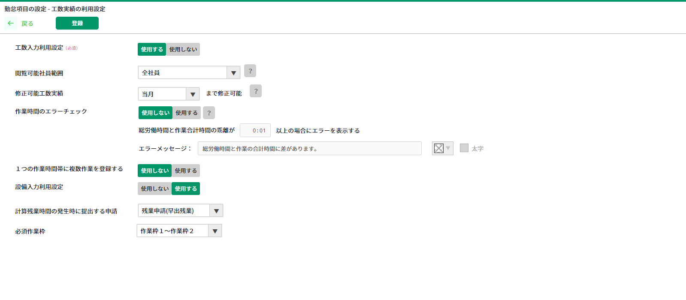
I1_1
I1_2

 |  |  |  |  |  |  |  |  |  |  |  |  |  |  |  |  |  |  |  |  |  |  |  |  |  |  |  |  |  |  |  |  |  |  |  |  |  |  | ver35 |  | 工数入力利用設定追加

 |  |  |  |  |  |  |  |  |  |  |  |  |  |  |  |  |  |  |  |  |  |  |  |  |  |  |  |  |  |  |  |  |  |  |  |  |  |  | ver47.1
 |  |  |  |  |  |  |  |  |  |  |  |  |  |  |  |  |  |  |  |  |  |  |  |  |  |  |  |  |  |  |  |  |  |  |  |  |  |  | ver46
 |  |  |  |  |  |  |  |  |  |  |  |  |  |  |  |  |  |  |  |  |  |  |  |  |  |  |  |  |  |  |  |  |  |  |  |  |  |  | ver49
 |  |  |  |  |  |  |  |  |  |  |  |  |  |  |  |  |  |  |  |  |  |  |  |  |  |  |  |  |  |  |  |  |  |  |  |  |  |  | ver51

 | 画面ID |  |  |  | 画面名 |  |  |  |  |  |  |  | 利用シーン
 | J |  |  |  | 工数入力画面フォーマット設定 |  |  |  |  |  |  |  |  |  |  |  |  |  |  |  |  |  |  |  |  |  |  |  |  |  |  |  | ver35

 |  |  |  |  |  |  |  |  |  |  |  |  |  |  |  |  |  |  |  |  |  |  |  |  |  |  |  |  |  |  |  |  |  |  |  |  |  |  |  |  |  |  | ver37 | テキストボックスの説明を追記

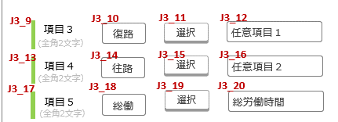

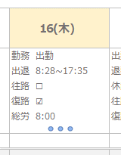

作業内容
工数入力

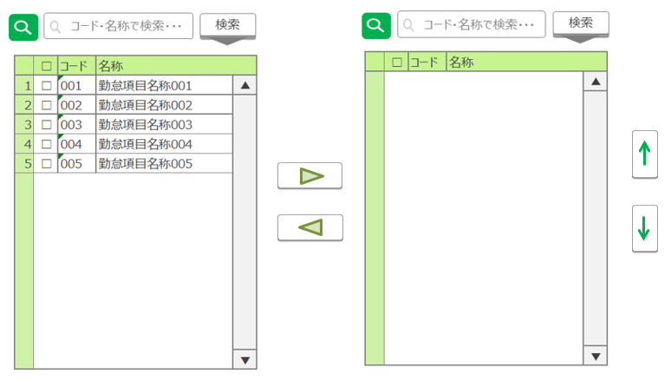

 | 画面ID |  |  |  | 画面名 |  |  |  |  |  |  |  | 利用シーン
 | K |  |  |  | 任意作業項目の設定 |  |  |  |  |  |  |  | 任意作業コードマスタの設定をおこなう |  |  |  |  |  |  |  |  |  |  |  |  |  |  |  |  |  |  |  |  | ver35

 |  |  |  |  |  |  |  |  |  |  |  |  |  |  |  |  |  |  |  |  |  |  |  |  |  |  |  |  |  |  |  |  |  |  |  |  |  |  |  |  |  |  |  |  |  |  |  |  | 期間
 |  |  |  |  |  |  |  |  |  |  |  |  |  |  |  |  |  |  |  |  |  |  |  |  |  |  |  |  |  |  |  |  |  |  |  |  |  |  |  |  |  |  |  |  |  |  |  |  | 2021/08/04 ~ 9999/12/31 | ▲
 |  |  |  |  |  |  |  |  |  |  |  |  |  |  |  |  |  |  |  |  |  |  |  |  |  |  |  |  |  |  |  |  |  |  |  |  |  |  |  |  |  |  |  |  |  |  |  |  | 2016/01/01 ~ 2016/12/31
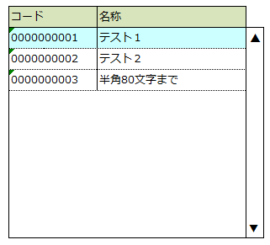
 |  |  |  |  |  |  |  |  |  |  |  |  |  |  |  |  |  |  |  |  |  |  |  |  |  |  |  |  |  |  |  |  |  |  |  |  |  |  |  |  |  |  |  |  |  |  |  |  | 2015/04/01 ~ 2015/12/31

 |  |  |  |  |  |  |  |  |  |  |  |  |  |  |  |  |  |  |  |  |  |  |  |  |  |  |  |  |  |  |  |  |  |  |  |  |  |  |  |  |  |  |  |  |  |  |  |  |  | ▼

 | 画面ID |  |  |  | 画面名 |  |  |  |  |  |  |  | 利用シーン
 | L |  |  |  | 履歴の選択 |  |  |  |  |  |  |  | 履歴を選択、編集を行う |  |  |  |  |  |  |  |  |  |  |  |  |  |  |  |  |  |  |  |  | ver35

 | 選択モード

 |  |  |  |  |  |  |  |  |  |  |  |  |  |  |  |  |  |  |  |  |  |  |  | 参考元：CMM011 職場情報の登録 構成履歴ダイアログ

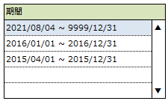

 | 新規モード

 | 追加モード

 | 更新モード

項目定義
UI設計書 |  |  |  |  | 項目定義 |  |  |  |  |  |  |  |  | システム名 |  |  | 就業システム |  |  | 機能ID |  |  | KDW006 | 日付 | 2017-03-15
 |  |  |  |  |  |  |  |  |  |  |  |  |  |  |  |  |  |  |  | 機能名 |  |  | 運用設定 | 作成者 | 鈴木崇弘

 | 画面ID |  |  |  | 画面名
 | A |  |  |  | 前準備 |  |  |  |  |  |  |  |  |  |  |  |  |  |  |  |  |  |  |  |  |  | ver31 ↓追加

 |  | 項目番号 |  |  | 論理名 |  | 必須 |  |  |  | Tab |  |  |  | コントロール |  |  | プロパティ

 |  | A0_1 |  |  | マスタリスト出力 |  | - |  |  |  | 1 |  |  |  | ファンクションボタン |  |  | テキスト |  | #KDW006_229
 |  |  |  |  |  |  |  |  |  |  |  |  |  |  |  |  |  | 色 |  | 一般
 |  |  |  |  |  |  |  |  |  |  |  |  |  |  |  |  |  | アイコン |  | ×
 |  | A1_1 |  |  | 共通設定パネル |  | - |  |  |  | - |  |  |  | パネル |  |  | スタイル |  | 枠のみ
 |  |  |  |  |  |  |  |  |  |  |  |  |  |  |  |  |  | スクロールバー |  | ×
 |  | A1_2 |  |  | 共通設定目次パネル |  | - |  |  |  | - |  |  |  | パネル |  |  | スタイル |  | グレー背景
 |  |  |  |  |  |  |  |  |  |  |  |  |  |  |  |  |  | スクロールバー |  | ×
 |  | A1_3 |  |  | 共通設定目次ラベル |  | - |  |  |  | - |  |  |  | ラベル |  |  | テキスト |  | #KDW006_263
 |  | A1_4 |  |  | 機能設定ラベル |  | - |  |  |  | - |  |  |  | ラベル |  |  | テキスト |  | #KDW006_264
 |  | A1_5 |  |  | 機能設定ボタン |  | - |  |  |  | 2 |  |  |  | ボタン |  |  | テキスト |  | #KDW006_265
 |  |  |  |  |  |  |  |  |  |  |  |  |  |  |  |  |  | 色 |  | 一般
 |  |  |  |  |  |  |  |  |  |  |  |  |  |  |  |  |  | サイズ |  | 中
 |  |  |  |  |  |  |  |  |  |  |  |  |  |  |  |  |  | アイコン |  | ×
 |  |  |  |  |  |  |  |  |  |  |  |  |  |  |  |  |  | キャレット |  | 次の画面へ
 |  | A1_6 |  |  | キャレット |  | - |  |  |  | - |  |  |  | キャレット |  |  | スタイル |  | 標準
 |  | A1_7 |  |  | 権限別機能制限ラベル |  | - |  |  |  | - |  |  |  | ラベル |  |  | テキスト |  | #KDW006_266
 |  | A1_8 |  |  | 権限別機能制限ボタン |  | - |  |  |  | 3 |  |  |  | ボタン |  |  | テキスト |  | #KDW006_23
 |  |  |  |  |  |  |  |  |  |  |  |  |  |  |  |  |  | 色 |  | 一般
 |  |  |  |  |  |  |  |  |  |  |  |  |  |  |  |  |  | サイズ |  | 中
 |  |  |  |  |  |  |  |  |  |  |  |  |  |  |  |  |  | アイコン |  | ×
 |  |  |  |  |  |  |  |  |  |  |  |  |  |  |  |  |  | キャレット |  | 次の画面へ
 |  | A1_9 |  |  | キャレット |  | - |  |  |  | - |  |  |  | キャレット |  |  | スタイル |  | 標準
 |  | A2_1 |  |  | 日別実績パネル |  | - |  |  |  | - |  |  |  | パネル |  |  | スタイル |  | 枠のみ
 |  |  |  |  |  |  |  |  |  |  |  |  |  |  |  |  |  | スクロールバー |  | ×
 |  | A2_2 |  |  | 日別実績目次パネル |  | - |  |  |  | - |  |  |  | パネル |  |  | スタイル |  | グレー背景
 |  |  |  |  |  |  |  |  |  |  |  |  |  |  |  |  |  | スクロールバー |  | ×
 |  | A2_3 |  |  | 日別実績目次ラベル |  | - |  |  |  | - |  |  |  | ラベル |  |  | テキスト |  | #KDW006_267
 |  | A2_4 |  |  | 勤怠項目の表示制御ラベル |  | - |  |  |  | - |  |  |  | ラベル |  |  | テキスト |  | #KDW006_268
 |  | A2_5 |  |  | 勤怠項目の表示制御ボタン |  | - |  |  |  | 4 |  |  |  | ボタン |  |  | テキスト |  | #KDW006_269
 |  |  |  |  |  |  |  |  |  |  |  |  |  |  |  |  |  | 色 |  | 一般
 |  |  |  |  |  |  |  |  |  |  |  |  |  |  |  |  |  | サイズ |  | 中
 |  |  |  |  |  |  |  |  |  |  |  |  |  |  |  |  |  | アイコン |  | ×
 |  |  |  |  |  |  |  |  |  |  |  |  |  |  |  |  |  | キャレット |  | 次の画面へ
 |  | A2_6 |  |  | キャレット |  | - |  |  |  | - |  |  |  | キャレット |  |  | スタイル |  | 標準
 |  | A2_7 |  |  | 勤怠項目の利用設定ラベル |  | - |  |  |  | - |  |  |  | ラベル |  |  | テキスト |  | #KDW006_270
 |  | A2_8 |  |  | 勤怠項目の利用設定ボタン |  | - |  |  |  | 5 |  |  |  | ボタン |  |  | テキスト |  | #KDW006_271
 |  |  |  |  |  |  |  |  |  |  |  |  |  |  |  |  |  | 色 |  | 一般
 |  |  |  |  |  |  |  |  |  |  |  |  |  |  |  |  |  | サイズ |  | 中
 |  |  |  |  |  |  |  |  |  |  |  |  |  |  |  |  |  | アイコン |  | ×
 |  |  |  |  |  |  |  |  |  |  |  |  |  |  |  |  |  | キャレット |  | 次の画面へ
 |  | A2_9 |  |  | キャレット |  | - |  |  |  | - |  |  |  | キャレット |  |  | スタイル |  | 標準
 |  | A2_10 |  |  | 表示フォーマットラベル |  | - |  |  |  | - |  |  |  | ラベル |  |  | テキスト |  | #KDW006_272
 |  | A2_11 |  |  | 表示フォーマットボタン |  | - |  |  |  | 6 |  |  |  | ボタン |  |  | テキスト |  | #KDW006_274
 |  |  |  |  |  |  |  |  |  |  |  |  |  |  |  |  |  | 色 |  | 一般
 |  |  |  |  |  |  |  |  |  |  |  |  |  |  |  |  |  | サイズ |  | 中
 |  |  |  |  |  |  |  |  |  |  |  |  |  |  |  |  |  | アイコン |  | ×
 |  |  |  |  |  |  |  |  |  |  |  |  |  |  |  |  |  | キャレット |  | 次の画面へ
 |  | A2_12 |  |  | キャレット |  | - |  |  |  | - |  |  |  | キャレット |  |  | スタイル |  | 標準
 |  | A2_13 |  |  | 勤務種類の制御設定ラベル |  | - |  |  |  | - |  |  |  | ラベル |  |  | テキスト |  | #KDW006_275
 |  | A2_14 |  |  | 勤務種類の制御設定ボタン |  | - |  |  |  | 7 |  |  |  | ボタン |  |  | テキスト |  | #KDW006_276
 |  |  |  |  |  |  |  |  |  |  |  |  |  |  |  |  |  | 色 |  | 一般
 |  |  |  |  |  |  |  |  |  |  |  |  |  |  |  |  |  | サイズ |  | 中
 |  |  |  |  |  |  |  |  |  |  |  |  |  |  |  |  |  | アイコン |  | ×
 |  |  |  |  |  |  |  |  |  |  |  |  |  |  |  |  |  | キャレット |  | 次の画面へ
 |  | A2_15 |  |  | キャレット |  | - |  |  |  | - |  |  |  | キャレット |  |  | スタイル |  | 標準
 |  | A2_16 |  |  | エラーアラーム設定ラベル |  | - |  |  |  | - |  |  |  | ラベル |  |  | テキスト |  | #KDW006_277
 |  | A2_17 |  |  | エラーアラーム設定ボタン |  | - |  |  |  | 8 |  |  |  | ボタン |  |  | テキスト |  | #KDW006_278
 |  |  |  |  |  |  |  |  |  |  |  |  |  |  |  |  |  | 色 |  | 一般
 |  |  |  |  |  |  |  |  |  |  |  |  |  |  |  |  |  | サイズ |  | 中
 |  |  |  |  |  |  |  |  |  |  |  |  |  |  |  |  |  | アイコン |  | ×
 |  |  |  |  |  |  |  |  |  |  |  |  |  |  |  |  |  | キャレット |  | 次の画面へ
 |  | A2_18 |  |  | キャレット |  | - |  |  |  | - |  |  |  | キャレット |  |  | スタイル |  | 標準 |  |  |  |  |  |  | ver32
 |  | A2_19 |  |  | 工数入力表示フォーマットラベル |  | - |  |  |  | - |  |  |  | ラベル |  |  | テキスト |  | #KDW006_346 |  |  |  |  |  |  | ver32 |  |  | ver36.3
 |  | A2_20 |  |  | 工数入力表示フォーマットボタン |  | - |  |  |  | 9 |  |  |  | ボタン |  |  | テキスト |  | #KDW006_340 |  |  |  |  |  |  | ver32 |  |  | ver36.3
 |  |  |  |  |  |  |  |  |  |  |  |  |  |  |  |  |  | 色 |  | 一般
 |  |  |  |  |  |  |  |  |  |  |  |  |  |  |  |  |  | サイズ |  | 中
 |  |  |  |  |  |  |  |  |  |  |  |  |  |  |  |  |  | アイコン |  | ×
 |  |  |  |  |  |  |  |  |  |  |  |  |  |  |  |  |  | キャレット |  | 次の画面へ
 |  | A3_1 |  |  | 月別実績パネル |  | - |  |  |  | - |  |  |  | パネル |  |  | スタイル |  | 枠のみ
 |  |  |  |  |  |  |  |  |  |  |  |  |  |  |  |  |  | スクロールバー |  | ×
 |  | A3_2 |  |  | 月別実績目次パネル |  | - |  |  |  | - |  |  |  | パネル |  |  | スタイル |  | グレー背景
 |  |  |  |  |  |  |  |  |  |  |  |  |  |  |  |  |  | スクロールバー |  | ×
 |  | A3_3 |  |  | 月別実績目次ラベル |  | - |  |  |  | - |  |  |  | ラベル |  |  | テキスト |  | #KDW006_279
 |  | A3_4 |  |  | 勤怠項目の表示制御ラベル |  | - |  |  |  | - |  |  |  | ラベル |  |  | テキスト |  | #KDW006_268
 |  | A3_5 |  |  | 勤怠項目の表示制御ボタン |  | - |  |  |  | 10 |  |  |  | ボタン |  |  | テキスト |  | #KDW006_269
 |  |  |  |  |  |  |  |  |  |  |  |  |  |  |  |  |  | 色 |  | 一般
 |  |  |  |  |  |  |  |  |  |  |  |  |  |  |  |  |  | サイズ |  | 中
 |  |  |  |  |  |  |  |  |  |  |  |  |  |  |  |  |  | アイコン |  | ×
 |  |  |  |  |  |  |  |  |  |  |  |  |  |  |  |  |  | キャレット |  | 次の画面へ
 |  | A3_6 |  |  | キャレット |  | - |  |  |  | - |  |  |  | キャレット |  |  | スタイル |  | 標準
 |  | A3_7 |  |  | 勤怠項目の利用設定ラベル |  | - |  |  |  | - |  |  |  | ラベル |  |  | テキスト |  | #KDW006_270
 |  | A3_8 |  |  | 勤怠項目の利用設定ボタン |  | - |  |  |  | 11 |  |  |  | ボタン |  |  | テキスト |  | #KDW006_271
 |  |  |  |  |  |  |  |  |  |  |  |  |  |  |  |  |  | 色 |  | 一般
 |  |  |  |  |  |  |  |  |  |  |  |  |  |  |  |  |  | サイズ |  | 中
 |  |  |  |  |  |  |  |  |  |  |  |  |  |  |  |  |  | アイコン |  | ×
 |  |  |  |  |  |  |  |  |  |  |  |  |  |  |  |  |  | キャレット |  | 次の画面へ
 |  | A3_9 |  |  | キャレット |  | - |  |  |  | - |  |  |  | キャレット |  |  | スタイル |  | 標準
 |  | A3_10 |  |  | 表示フォーマットラベル |  | - |  |  |  | - |  |  |  | ラベル |  |  | テキスト |  | #KDW006_273
 |  | A3_11 |  |  | 表示フォーマットボタン |  | - |  |  |  | 12 |  |  |  | ボタン |  |  | テキスト |  | #KDW006_274
 |  |  |  |  |  |  |  |  |  |  |  |  |  |  |  |  |  | 色 |  | 一般
 |  |  |  |  |  |  |  |  |  |  |  |  |  |  |  |  |  | サイズ |  | 中
 |  |  |  |  |  |  |  |  |  |  |  |  |  |  |  |  |  | アイコン |  | ×
 |  |  |  |  |  |  |  |  |  |  |  |  |  |  |  |  |  | キャレット |  | 次の画面へ |  |  |  |  |  |  | ver31 ↑追加
 |  | A4_1 |  |  | 工数入力パネル |  | - |  |  |  | - |  |  |  | パネル |  |  | スタイル |  | 枠のみ |  |  |  |  |  |  | ver35
 |  |  |  |  |  |  |  |  |  |  |  |  |  |  |  |  |  | スクロールバー |  | ×
 |  | A4_2 |  |  | 工数入力目次パネル |  | - |  |  |  | - |  |  |  | パネル |  |  | スタイル |  | グレー背景 |  |  |  |  |  |  | ver35
 |  |  |  |  |  |  |  |  |  |  |  |  |  |  |  |  |  | スクロールバー |  | ×
 |  | A4_3 |  |  | 工数入力目次ラベル |  | - |  |  |  | - |  |  |  | ラベル |  |  | テキスト |  | #KDW006_335 |  |  |  |  |  |  | ver35
 |  | A4_4 |  |  | 工数実績利用設定ラベル |  | - |  |  |  | - |  |  |  | ラベル |  |  | テキスト |  | #KDW006_336 |  |  |  |  |  |  | ver35 |  |  | ver36.3
 |  | A4_5 |  |  | 工数実績利用設定ボタン |  | - |  |  |  | 13 |  |  |  | ボタン |  |  | テキスト |  | #KDW006_337 |  |  |  |  |  |  | ver35 |  |  | ver36.3
 |  |  |  |  |  |  |  |  |  |  |  |  |  |  |  |  |  | 色 |  | 一般
 |  |  |  |  |  |  |  |  |  |  |  |  |  |  |  |  |  | サイズ |  | 中
 |  |  |  |  |  |  |  |  |  |  |  |  |  |  |  |  |  | アイコン |  | ×
 |  |  |  |  |  |  |  |  |  |  |  |  |  |  |  |  |  | キャレット |  | 次の画面へ
 |  | A4_6 |  |  | 任意作業項目の設定ラベル |  | - |  |  |  | - |  |  |  | ラベル |  |  | テキスト |  | #KDW006_338 |  |  |  |  |  |  | ver35 |  |  | ver36.3
 |  | A4_7 |  |  | 任意作業項目の設定ボタン |  | - |  |  |  | 15 |  |  |  | ボタン |  |  | テキスト |  | #KDW006_339 |  |  |  |  |  |  | ver35 |  |  | ver36.3
 |  |  |  |  |  |  |  |  |  |  |  |  |  |  |  |  |  | 色 |  | 一般
 |  |  |  |  |  |  |  |  |  |  |  |  |  |  |  |  |  | サイズ |  | 中
 |  |  |  |  |  |  |  |  |  |  |  |  |  |  |  |  |  | アイコン |  | ×
 |  |  |  |  |  |  |  |  |  |  |  |  |  |  |  |  |  | キャレット |  | 次の画面へ
 |  | A5_1 |  |  | 任意期間パネル |  | - |  |  |  | - |  |  |  | パネル |  |  | スタイル |  | 枠のみ |  |  |  |  |  |  | ver39
 |  |  |  |  |  |  |  |  |  |  |  |  |  |  |  |  |  | スクロールバー |  | ×
 |  | A5_2 |  |  | 任意期間目次パネル |  | - |  |  |  | - |  |  |  | パネル |  |  | スタイル |  | グレー背景 |  |  |  |  |  |  | ver39
 |  |  |  |  |  |  |  |  |  |  |  |  |  |  |  |  |  | スクロールバー |  | ×
 |  | A5_3 |  |  | 任意期間目次ラベル |  | - |  |  |  | - |  |  |  | ラベル |  |  | テキスト |  | #KDW006_347 |  |  |  |  |  |  | ver39
 |  | A5_4 |  |  | 任意期間フォーマット設定ラベル |  | - |  |  |  | - |  |  |  | ラベル |  |  | テキスト |  | #KDW006_348 |  |  |  |  |  |  | ver39
 |  | A5_5 |  |  | 任意期間フォーマット設定ボタン |  | - |  |  |  | 14 |  |  |  | ボタン |  |  | テキスト |  | #KDW006_274 |  |  |  |  |  |  | ver39
 |  |  |  |  |  |  |  |  |  |  |  |  |  |  |  |  |  | 色 |  | 一般
 |  |  |  |  |  |  |  |  |  |  |  |  |  |  |  |  |  | サイズ |  | 中
 |  |  |  |  |  |  |  |  |  |  |  |  |  |  |  |  |  | アイコン |  | ×
 |  |  |  |  |  |  |  |  |  |  |  |  |  |  |  |  |  | キャレット |  | 次の画面へ

 |  | 部品ID |  |  |  | 部品名
 |  | B |  |  |  | 運用設定
ver31 削除
 |  |  | 項目番号 |  |  | 論理名 |  | 必須 |  |  |  | Tab |  |  |  | コントロール |  |  | プロパティ
 |  |  |  |  |  |  |  | required |  |  |  |  |  |  |  | control |  |  | property
 |  |  | B2_1 |  |  | (前準備へ戻る) |  | － |  |  |  | 1 |  |  |  | リンクラベル |  |  | テキスト |  | #KDW006_25
 |  |  |  |  |  |  |  |  |  |  |  |  |  |  |  |  |  |  | スタイル |  | 戻る
 |  |  | B2_2 |  |  | (登録) |  | － |  |  |  | 2 |  |  |  | ファンクションボタン |  |  | テキスト |  | #KDW006_26
 |  |  |  |  |  |  |  |  |  |  |  |  |  |  |  |  |  |  | 色 |  | 実行
 |  |  |  |  |  |  |  |  |  |  |  |  |  |  |  |  |  |  | アイコン |  | ×
 |  |  | B2_3 |  |  | 罫線 |  | － |  |  |  | － |  |  |  | 罫線 |  |  | － |  | －
 |  |  | B3_1 |  |  | (設定単位) |  | － |  |  |  | － |  |  |  | ラベル |  |  | テキスト |  | #KDW006_27
 |  |  | B3_2 |  |  | 設定単位選択肢 |  | － |  |  |  | 3 |  |  |  | スイッチボタングループ |  |  | 項目名 |  | #KDW006_27
 |  |  |  |  |  |  |  |  |  |  |  |  |  |  |  |  |  |  | Enum |  | 設定単位
 |  |  | B4_1 |  |  | (従業員向けのコメント) |  | － |  |  |  | － |  |  |  | ラベル |  |  | テキスト |  | #KDW006_28
ver26 |  |  | B4_2 |  |  | (日別実績の修正画面) |  | － |  |  |  | － |  |  |  | フォームラベル |  |  | テキスト |  | #KDW006_62
 |  |  |  |  |  |  |  |  |  |  |  |  |  |  |  |  |  |  | ラインの色 |  | 一般
 |  |  |  |  |  |  |  |  |  |  |  |  |  |  |  |  |  |  | スタイル |  | 一般
 |  |  |  |  |  |  |  |  |  |  |  |  |  |  |  |  |  |  | 制約表示 |  | 日別実績のコメント
 |  |  | B4_3 |  |  | コメント入力欄 |  | － |  |  |  | 4 |  |  |  | テキストボックス(文字列) |  |  | PrimitiveValue |  | 日別実績のコメント
 |  |  |  |  |  |  |  |  |  |  |  |  |  |  |  |  |  |  | 項目名 |  | #KDW006_62 |  |  |  |  |  | ver27
 |  |  |  |  |  |  |  |  |  |  |  |  |  |  |  |  |  |  | 透かし文字 |  | なし
ver26 |  |  | B4_4 |  |  | (月別実績の修正画面) |  | － |  |  |  | － |  |  |  | フォームラベル |  |  | テキスト |  | #KDW006_63
 |  |  |  |  |  |  |  |  |  |  |  |  |  |  |  |  |  |  | ラインの色 |  | 一般
 |  |  |  |  |  |  |  |  |  |  |  |  |  |  |  |  |  |  | スタイル |  | 一般
 |  |  |  |  |  |  |  |  |  |  |  |  |  |  |  |  |  |  | 制約表示 |  | 日別実績のコメント
 |  |  | B4_5 |  |  | コメント入力欄 |  | － |  |  |  | 5 |  |  |  | テキストボックス(文字列) |  |  | PrimitiveValue |  | 日別実績のコメント
 |  |  |  |  |  |  |  |  |  |  |  |  |  |  |  |  |  |  | 項目名 |  | #KDW006_63 |  |  |  |  |  | ver27
 |  |  |  |  |  |  |  |  |  |  |  |  |  |  |  |  |  |  | 透かし文字 |  | なし

 |  | 部品ID |  |  |  | 部品名
 |  | C |  |  |  | 機能制限

 |  | 項目番号 |  |  | 論理名 |  | 必須 |  |  |  | Tab |  |  |  | コントロール |  |  | プロパティ

 |  | C1_1 |  |  | 戻る |  | - |  |  |  | 1 |  |  |  | リンクラベル |  |  | テキスト |  | #KDW006_25 |  |  |  |  |  |  | ver31 ↓修正
 |  |  |  |  |  |  |  |  |  |  |  |  |  |  |  |  |  | スタイル |  | 戻る
 |  | C1_2 |  |  | 登録 |  | - |  |  |  | 2 |  |  |  | ファンクションボタン |  |  | テキスト |  | #KDW006_26
 |  |  |  |  |  |  |  |  |  |  |  |  |  |  |  |  |  | 色 |  | 実行
 |  |  |  |  |  |  |  |  |  |  |  |  |  |  |  |  |  | アイコン |  | ×
 |  | C2_1 |  |  | 日別実績の機能制限 |  | - |  |  |  | - |  |  |  | ラベル |  |  | テキスト |  | #KDW006_280
 |  | C2_2 |  |  | 罫線 |  | - |  |  |  | - |  |  |  | 罫線 |  |  | -
 |  | C2_3 |  |  | 36協定情報表示ラベル |  | - |  |  |  | - |  |  |  | フォームラベル |  |  | テキスト |  | #KDW006_281
 |  |  |  |  |  |  |  |  |  |  |  |  |  |  |  |  |  | ラインの色 |  | 一般
 |  |  |  |  |  |  |  |  |  |  |  |  |  |  |  |  |  | スタイル |  | 一般
 |  |  |  |  |  |  |  |  |  |  |  |  |  |  |  |  |  | 制約表示 |  | ×
 |  | C2_4 |  |  | 36協定情報表示選択 |  | ○ |  |  |  | 3 |  |  |  | スイッチボタングループ |  |  | 項目名 |  | #KDW006_281
 |  |  |  |  |  |  |  |  |  |  |  |  |  |  |  |  |  | Enum |  | ×
 |  | C2_5 |  |  | 利用しない |  | - |  |  |  | - |  |  |  | スイッチボタン |  |  | テキスト |  | #KDW006_303
 |  | C2_6 |  |  | 利用する |  | - |  |  |  | - |  |  |  | スイッチボタン |  |  | テキスト |  | #KDW006_304
 |  | C2_20 |  |  | 36協定時間超過チェックラベル |  | - |  |  |  | - |  |  |  | フォームラベル |  |  | テキスト |  | #KDW006_352 |  |  |  |  |  |  | ver41
 |  |  |  |  |  |  |  |  |  |  |  |  |  |  |  |  |  | ラインの色 |  | 一般
 |  |  |  |  |  |  |  |  |  |  |  |  |  |  |  |  |  | スタイル |  | 一般
 |  |  |  |  |  |  |  |  |  |  |  |  |  |  |  |  |  | 制約表示 |  | ×
 |  | C2_21 |  |  | 36協定時間超過チェック |  |  |  |  |  | 〇 |  |  |  | スイッチボタングループ |  |  | 項目名 |  | #KDW006_352 |  |  |  |  |  |  | ver41
 |  |  |  |  |  | チェックしない |  |  |  |  |  |  |  |  | スイッチボタン |  |  | テキスト |  | #KDW006_353
 |  |  |  |  |  | チェックする |  |  |  |  |  |  |  |  | スイッチボタン |  |  | テキスト |  | #KDW006_354
 |  | C2_7 |  |  | フレックス不足表示ラベル |  | - |  |  |  | - |  |  |  | フォームラベル |  |  | テキスト |  | #KDW006_282
 |  |  |  |  |  |  |  |  |  |  |  |  |  |  |  |  |  | ラインの色 |  | 一般
 |  |  |  |  |  |  |  |  |  |  |  |  |  |  |  |  |  | スタイル |  | 一般
 |  |  |  |  |  |  |  |  |  |  |  |  |  |  |  |  |  | 制約表示 |  | ×
 |  | C2_8 |  |  | フレックス不足表示選択 |  | ○ |  |  |  | 4 |  |  |  | スイッチボタングループ |  |  | 項目名 |  | #KDW006_282
 |  |  |  |  |  |  |  |  |  |  |  |  |  |  |  |  |  | Enum |  | ×
 |  | C2_9 |  |  | 利用しない |  | - |  |  |  | - |  |  |  | スイッチボタン |  |  | テキスト |  | #KDW006_303
 |  | C2_10 |  |  | 利用する |  | - |  |  |  | - |  |  |  | スイッチボタン |  |  | テキスト |  | #KDW006_304
 |  | C2_11 |  |  | エラー参照表示ラベル |  | - |  |  |  | - |  |  |  | フォームラベル |  |  | テキスト |  | #KDW006_283
 |  |  |  |  |  |  |  |  |  |  |  |  |  |  |  |  |  | ラインの色 |  | 一般
 |  |  |  |  |  |  |  |  |  |  |  |  |  |  |  |  |  | スタイル |  | 一般
 |  |  |  |  |  |  |  |  |  |  |  |  |  |  |  |  |  | 制約表示 |  | ×
 |  | C2_12 |  |  | エラー参照表示選択 |  | ○ |  |  |  | 5 |  |  |  | スイッチボタングループ |  |  | 項目名 |  | #KDW006_283
 |  |  |  |  |  |  |  |  |  |  |  |  |  |  |  |  |  | Enum |  | ×
 |  | C2_13 |  |  | 利用しない |  | - |  |  |  | - |  |  |  | スイッチボタン |  |  | テキスト |  | #KDW006_303
 |  | C2_14 |  |  | 利用する |  | - |  |  |  | - |  |  |  | スイッチボタン |  |  | テキスト |  | #KDW006_304
 |  | C2_15 |  |  | 呼び出す申請ラベル |  | - |  |  |  | - |  |  |  | フォームラベル |  |  | テキスト |  | #KDW006_284
 |  |  |  |  |  |  |  |  |  |  |  |  |  |  |  |  |  | ラインの色 |  | 一般
 |  |  |  |  |  |  |  |  |  |  |  |  |  |  |  |  |  | スタイル |  | 一般
 |  |  |  |  |  |  |  |  |  |  |  |  |  |  |  |  |  | 制約表示 |  | ×
 |  | C2_16 |  |  | 呼び出す申請選択 |  | ○ |  |  |  | 6 |  |  |  | ボタン |  |  | テキスト |  | #KDW006_55
 |  |  |  |  |  |  |  |  |  |  |  |  |  |  |  |  |  | 色 |  | 一般
 |  |  |  |  |  |  |  |  |  |  |  |  |  |  |  |  |  | サイズ |  | 中
 |  |  |  |  |  |  |  |  |  |  |  |  |  |  |  |  |  | アイコン |  | ×
 |  |  |  |  |  |  |  |  |  |  |  |  |  |  |  |  |  | キャレット |  | ×
 |  | C2_17 |  |  | 呼び出す申請一覧 |  | - |  |  |  | - |  |  |  | 表示専用テキストボックス |  |  | 項目名 |  | #KDW006_284
 |  |  |  |  |  |  |  |  |  |  |  |  |  |  |  |  |  | 表示形式 |  | ※1
 |  | C2_18 |  |  | 日別コメントラベル |  | - |  |  |  | - |  |  |  | フォームラベル |  |  | テキスト |  | #KDW006_285
 |  |  |  |  |  |  |  |  |  |  |  |  |  |  |  |  |  | ラインの色 |  | 一般
 |  |  |  |  |  |  |  |  |  |  |  |  |  |  |  |  |  | スタイル |  | インライン
 |  |  |  |  |  |  |  |  |  |  |  |  |  |  |  |  |  | 制約表示 |  | 日別実績のコメント
 |  | C2_19 |  |  | 日別コメント |  | × |  |  |  | 7 |  |  |  | テキストボックス（文字列） |  |  | PrimitiveValue |  | 日別実績のコメント
 |  |  |  |  |  |  |  |  |  |  |  |  |  |  |  |  |  | 項目名 |  | #KDW006_285
 |  |  |  |  |  |  |  |  |  |  |  |  |  |  |  |  |  | 透かし文字 |  | ×
 |  | C3_1 |  |  | 日別実績の機能制限 |  | - |  |  |  | - |  |  |  | ラベル |  |  | テキスト |  | #KDW006_286
 |  | C3_2 |  |  | 罫線 |  | - |  |  |  | - |  |  |  | 罫線 |  |  | -
 |  | C3_3 |  |  | 本人確認表示ラベル |  | - |  |  |  | - |  |  |  | フォームラベル |  |  | テキスト |  | #KDW006_287
 |  |  |  |  |  |  |  |  |  |  |  |  |  |  |  |  |  | ラインの色 |  | 一般
 |  |  |  |  |  |  |  |  |  |  |  |  |  |  |  |  |  | スタイル |  | 一般
 |  |  |  |  |  |  |  |  |  |  |  |  |  |  |  |  |  | 制約表示 |  | ×
 |  | C3_4 |  |  | 本人確認表示選択 |  | ○ |  |  |  | 8 |  |  |  | スイッチボタングループ |  |  | 項目名 |  | #KDW006_287
 |  |  |  |  |  |  |  |  |  |  |  |  |  |  |  |  |  | Enum |  | ×
 |  | C3_5 |  |  | 利用しない |  | - |  |  |  | - |  |  |  | スイッチボタン |  |  | テキスト |  | #KDW006_303
 |  | C3_6 |  |  | 利用する |  | - |  |  |  | - |  |  |  | スイッチボタン |  |  | テキスト |  | #KDW006_304
 |  | C3_7 |  |  | 月別コメントラベル |  | - |  |  |  | - |  |  |  | フォームラベル |  |  | テキスト |  | #KDW006_285
 |  |  |  |  |  |  |  |  |  |  |  |  |  |  |  |  |  | ラインの色 |  | 一般
 |  |  |  |  |  |  |  |  |  |  |  |  |  |  |  |  |  | スタイル |  | インライン
 |  |  |  |  |  |  |  |  |  |  |  |  |  |  |  |  |  | 制約表示 |  | 月別実績のコメント
 |  | C3_8 |  |  | 月別コメント |  | × |  |  |  | 9 |  |  |  | テキストボックス（文字列） |  |  | PrimitiveValue |  | 月別実績のコメント
 |  |  |  |  |  |  |  |  |  |  |  |  |  |  |  |  |  | 項目名 |  | #KDW006_285
 |  |  |  |  |  |  |  |  |  |  |  |  |  |  |  |  |  | 透かし文字 |  | ×
 |  | C4_1 |  |  | 日別実績の機能制限 |  | - |  |  |  | - |  |  |  | ラベル |  |  | テキスト |  | #KDW006_288
 |  | C4_2 |  |  | はてなアイコン |  | ○ |  |  |  | 10 |  |  |  | はてなアイコン |  |  | 画像ファイル |  | ×
 |  |  |  |  |  |  |  |  |  |  |  |  |  |  |  |  |  | テキスト |  | #KDW006_289
ver50 削除
 |  | C4_3 |  |  | 罫線 |  | - |  |  |  | - |  |  |  | 罫線 |  |  | -
 |  | C4_4 |  |  | 確認承認テーブル |  | - |  |  |  | - |  |  |  | テーブル |  |  | - |  |  |  |  |  |  |  | ver50 削除
 |  | C4_5 |  |  | ステップ1 |  | - |  |  |  | - |  |  |  | グリッドヘッダラベル |  |  | テキスト |  | #KDW006_290
 |  |  |  |  |  |  |  |  |  |  |  |  |  |  |  |  |  | 制約表示 |  | ×
 |  | C4_6 |  |  | 矢印 |  | - |  |  |  | - |  |  |  | グリッドヘッダラベル |  |  | テキスト |  | #KDW006_293
 |  |  |  |  |  |  |  |  |  |  |  |  |  |  |  |  |  | 制約表示 |  | ×
 |  | C4_7 |  |  | ステップ2 |  | - |  |  |  | - |  |  |  | グリッドヘッダラベル |  |  | テキスト |  | #KDW006_291
 |  |  |  |  |  |  |  |  |  |  |  |  |  |  |  |  |  | 制約表示 |  | ×
 |  | C4_8 |  |  | 矢印 |  | - |  |  |  | - |  |  |  | グリッドヘッダラベル |  |  | テキスト |  | #KDW006_293
 |  |  |  |  |  |  |  |  |  |  |  |  |  |  |  |  |  | 制約表示 |  | ×
 |  | C4_9 |  |  | ステップ3 |  | - |  |  |  | - |  |  |  | グリッドヘッダラベル |  |  | テキスト |  | #KDW006_292
 |  |  |  |  |  |  |  |  |  |  |  |  |  |  |  |  |  | 制約表示 |  | ×
 |  | C4_10 |  |  | 日別本人確認 |  | × |  |  |  | 11 |  |  |  | チェックボックス |  |  | テキスト |  | #KDW006_294
 |  |  |  |  |  |  |  |  |  |  |  |  |  |  |  |  |  | スタイル |  | 一般
 |  | C4_11 |  |  | 日別上司承認 |  | × |  |  |  | 15 |  |  |  | チェックボックス |  |  | テキスト |  | #KDW006_295 |  |  |  |  |  |  | ver50 Tab順変更
 |  |  |  |  |  |  |  |  |  |  |  |  |  |  |  |  |  | スタイル |  | 一般
 |  | C4_12 |  |  | 月別本人確認 |  | × |  |  |  | 18 |  |  |  | チェックボックス |  |  | テキスト |  | #KDW006_296 |  |  |  |  |  |  | ver50 Tab順変更
 |  |  |  |  |  |  |  |  |  |  |  |  |  |  |  |  |  | スタイル |  | 一般
 |  | C4_13 |  |  | 月別上司承認 |  | × |  |  |  | 21 |  |  |  | チェックボックス |  |  | テキスト |  | #KDW006_297 |  |  |  |  |  |  | ver50 |  | ver52 Tab順変更
 |  |  |  |  |  |  |  |  |  |  |  |  |  |  |  |  |  | スタイル |  | 一般
 |  | C4_14 |  |  | エラー時の本人確認ラベル |  | - |  |  |  | - |  |  |  | フォームラベル |  |  | テキスト |  | #KDW006_298
 |  |  |  |  |  |  |  |  |  |  |  |  |  |  |  |  |  | ラインの色 |  | 一般
 |  |  |  |  |  |  |  |  |  |  |  |  |  |  |  |  |  | スタイル |  | インライン
 |  |  |  |  |  |  |  |  |  |  |  |  |  |  |  |  |  | 制約表示 |  | ×
 |  | C4_15 |  |  | エラー時の本人確認選択 |  | - |  |  |  | 12 |  |  |  | スイッチボタングループ |  |  | 項目名 |  | #KDW006_298 |  |  |  |  |  |  | ver50 Tab順変更
 |  |  |  |  |  |  |  |  |  |  |  |  |  |  |  |  |  | Enum |  | ×
 |  | C4_16 |  |  | 実施できない |  | - |  |  |  | - |  |  |  | スイッチボタン |  |  | テキスト |  | #KDW006_300
 |  | C4_17 |  |  | 実施できる |  | - |  |  |  | - |  |  |  | スイッチボタン |  |  | テキスト |  | #KDW006_299
 |  | C4_18 |  |  | エラー時の上司承認ラベル |  | - |  |  |  | - |  |  |  | フォームラベル |  |  | テキスト |  | #KDW006_301
 |  |  |  |  |  |  |  |  |  |  |  |  |  |  |  |  |  | ラインの色 |  | 一般
 |  |  |  |  |  |  |  |  |  |  |  |  |  |  |  |  |  | スタイル |  | 一般
 |  |  |  |  |  |  |  |  |  |  |  |  |  |  |  |  |  | 制約表示 |  | ×
 |  | C4_19 |  |  | エラー時の上司承認選択 |  | - |  |  |  | 16 |  |  |  | スイッチボタングループ |  |  | テキスト |  | #KDW006_301 |  |  |  |  |  |  | ver42 |  | ver50 Tab順変更
 |  |  |  |  |  |  |  |  |  |  |  |  |  |  |  |  |  | Enum |  | ×
 |  | C4_20 |  |  | 実施できない |  | - |  |  |  | - |  |  |  | スイッチボタン |  |  | テキスト |  | #KDW006_300
 |  | C4_21 |  |  | 実施できる |  | - |  |  |  | - |  |  |  | スイッチボタン |  |  | テキスト |  | #KDW006_299
 |  | C4_22 |  |  | 就業確定機能利用ラベル |  | - |  |  |  | - |  |  |  | フォームラベル |  |  | テキスト |  | #KDW006_302
 |  |  |  |  |  |  |  |  |  |  |  |  |  |  |  |  |  | ラインの色 |  | 一般
 |  |  |  |  |  |  |  |  |  |  |  |  |  |  |  |  |  | スタイル |  | 一般
 |  |  |  |  |  |  |  |  |  |  |  |  |  |  |  |  |  | 制約表示 |  | ×
 |  | C4_23 |  |  | 就業確定機能利用選択 |  | ○ |  |  |  | 24 |  |  |  | スイッチボタングループ |  |  | 項目名 |  | #KDW006_302 |  |  |  |  |  |  | ver42 |  | ver43 |  | ver50 | ver52 Tab順変更
 |  |  |  |  |  |  |  |  |  |  |  |  |  |  |  |  |  | Enum |  | ×
 |  | C4_24 |  |  | 利用しない |  | - |  |  |  | - |  |  |  | スイッチボタン |  |  | テキスト |  | #KDW006_303
 |  | C4_25 |  |  | 利用する |  | - |  |  |  | - |  |  |  | スイッチボタン |  |  | テキスト |  | #KDW006_304 |  |  |  |  |  |  | ver31 ↑修正
 |  | C4_26 |  |  | 未承認の本人承認ラベル |  | - |  |  |  | - |  |  |  | フォームラベル |  |  | テキスト |  | #KDW006_350 |  |  |  |  |  |  | ver42 |  | ver43
 |  |  |  |  |  |  |  |  |  |  |  |  |  |  |  |  |  | ラインの色 |  | 一般 |  |  |  |  |  |  | ver42
 |  |  |  |  |  |  |  |  |  |  |  |  |  |  |  |  |  | スタイル |  | 一般 |  |  |  |  |  |  | ver42
 |  |  |  |  |  |  |  |  |  |  |  |  |  |  |  |  |  | 制約表示 |  | × |  |  |  |  |  |  | ver42
 |  | C4_27 |  |  | 未承認の本人確認選択 |  | - |  |  |  | 13 |  |  |  | スイッチボタングループ |  |  | テキスト |  | #KDW006_350 |  |  |  |  |  |  | ver42 |  | ver43 |  | ver50 Tab順変更
 |  |  |  |  |  |  |  |  |  |  |  |  |  |  |  |  |  | Enum |  | × |  |  |  |  |  |  | ver42
 |  | C4_28 |  |  | 実施できない |  | - |  |  |  | - |  |  |  | スイッチボタン |  |  | テキスト |  | #KDW006_300 |  |  |  |  |  |  | ver42
 |  | C4_29 |  |  | 実施できる |  | - |  |  |  | - |  |  |  | スイッチボタン |  |  | テキスト |  | #KDW006_299 |  |  |  |  |  |  | ver42
 |  | C4_30 |  |  | 未承認の上司承認ラベル |  | - |  |  |  | - |  |  |  | フォームラベル |  |  | テキスト |  | #KDW006_351 |  |  |  |  |  |  | ver43
 |  |  |  |  |  |  |  |  |  |  |  |  |  |  |  |  |  | ラインの色 |  | 一般
 |  |  |  |  |  |  |  |  |  |  |  |  |  |  |  |  |  | スタイル |  | 一般
 |  |  |  |  |  |  |  |  |  |  |  |  |  |  |  |  |  | 制約表示 |  | ×
 |  | C4_31 |  |  | 未承認の上司承認選択 |  | - |  |  |  | 17 |  |  |  | スイッチボタングループ |  |  | テキスト |  | #KDW006_351 |  |  |  |  |  |  | ver43 |  | ver50 Tab順変更
 |  |  |  |  |  |  |  |  |  |  |  |  |  |  |  |  |  | Enum |  | × |  |  |  |  |  |  | ver43
 |  | C4_32 |  |  | 実施できない |  | - |  |  |  | - |  |  |  | スイッチボタン |  |  | テキスト |  | #KDW006_300 |  |  |  |  |  |  | ver43
 |  | C4_33 |  |  | 実施できる |  | - |  |  |  | - |  |  |  | スイッチボタン |  |  | テキスト |  | #KDW006_299 |  |  |  |  |  |  | ver43
 |  | C4_34 |  |  | 上司承認を解除した場合に全上司承認解除する |  | - |  |  |  | - |  |  |  | フォームラベル |  |  | テキスト |  | #KDW006_355 |  |  |  |  |  |  | ver44↓
 |  |  |  |  |  |  |  |  |  |  |  |  |  |  |  |  |  | ラインの色 |  | 一般
 |  |  |  |  |  |  |  |  |  |  |  |  |  |  |  |  |  | スタイル |  | 一般
 |  |  |  |  |  |  |  |  |  |  |  |  |  |  |  |  |  | 制約表示 |  | ×
 |  | C4_35 |  |  | 上司承認を解除した場合に全上司承認解除する |  | - |  |  |  | 23 |  |  |  | スイッチボタングループ |  |  | テキスト |  | #KDW006_355 |  |  |  |  |  |  | ver50 Tab順変更 |  |  |  |  | ver52 Tab順変更
 |  |  |  |  |  |  |  |  |  |  |  |  |  |  |  |  |  | Enum |  | ×
 |  | C4_36 |  |  | しない |  | - |  |  |  | - |  |  |  | スイッチボタン |  |  | テキスト |  | #KDW006_363 |  |  |  |  |  |  |  |  |  | ver50 文言変更
 |  | C4_37 |  |  | する |  | - |  |  |  | - |  |  |  | スイッチボタン |  |  | テキスト |  | #KDW006_362 |  |  |  |  |  |  | ver44↑ |  |  | ver50 文言変更
 |  | C4_38 |  |  | 本人確認の代行利用設定 |  | - |  |  |  | - |  |  |  | フォームラベル |  |  | テキスト |  | #KDW006_359 |  |  |  |  |  |  | ver49.1↓追加
 |  |  |  |  |  |  |  |  |  |  |  |  |  |  |  |  |  | ラインの色 |  | 一般
 |  |  |  |  |  |  |  |  |  |  |  |  |  |  |  |  |  | スタイル |  | 一般
 |  |  |  |  |  |  |  |  |  |  |  |  |  |  |  |  |  | 制約表示 |  | ×
 |  | C4_39 |  |  | 本人確認の代行利用選択 |  | - |  |  |  | 14 |  |  |  | スイッチボタングループ |  |  | テキスト |  | #KDW006_359 |  |  |  |  |  |  | ver50 Tab順変更
 |  |  |  |  |  |  |  |  |  |  |  |  |  |  |  |  |  | Enum |  | ×
 |  | C4_40 |  |  | 利用しない |  | - |  |  |  | - |  |  |  | スイッチボタン |  |  | テキスト |  | #KDW006_303
 |  | C4_41 |  |  | 利用する |  | - |  |  |  | - |  |  |  | スイッチボタン |  |  | テキスト |  | #KDW006_304 |  |  |  |  |  |  | ver49.1↑追加
 |  | C4_42 |  |  | ステップ2は前ステップ完了必須か |  | - |  |  |  | - |  |  |  | フォームラベル |  |  | テキスト |  | #KDW006_360 |  |  |  |  |  |  | ver50↓追加
 |  |  |  |  |  |  |  |  |  |  |  |  |  |  |  |  |  | ラインの色 |  | 一般
 |  |  |  |  |  |  |  |  |  |  |  |  |  |  |  |  |  | スタイル |  | 一般
 |  |  |  |  |  |  |  |  |  |  |  |  |  |  |  |  |  | 制約表示 |  | ×
 |  | C4_43 |  |  | ステップ2は前ステップ完了必須か |  | - |  |  |  | 20 |  |  |  | スイッチボタングループ |  |  | テキスト |  | #KDW006_360 |  |  |  |  |  |  |  |  |  | ver52 Tab順変更
 |  |  |  |  |  |  |  |  |  |  |  |  |  |  |  |  |  | Enum |  | ×
 |  | C4_44 |  |  | しない |  | - |  |  |  | - |  |  |  | スイッチボタン |  |  | テキスト |  | #KDW006_363
 |  | C4_45 |  |  | する |  | - |  |  |  | - |  |  |  | スイッチボタン |  |  | テキスト |  | #KDW006_362
 |  | C4_46 |  |  | ステップ3は前ステップ完了必須か |  | - |  |  |  | - |  |  |  | フォームラベル |  |  | テキスト |  | #KDW006_361
 |  |  |  |  |  |  |  |  |  |  |  |  |  |  |  |  |  | ラインの色 |  | 一般
 |  |  |  |  |  |  |  |  |  |  |  |  |  |  |  |  |  | スタイル |  | 一般
 |  |  |  |  |  |  |  |  |  |  |  |  |  |  |  |  |  | 制約表示 |  | ×
 |  | C4_47 |  |  | ステップ3は前ステップ完了必須か |  | - |  |  |  | 22 |  |  |  | スイッチボタングループ |  |  | テキスト |  | #KDW006_361 |  |  |  |  |  |  |  |  |  | ver52 Tab順変更
 |  |  |  |  |  |  |  |  |  |  |  |  |  |  |  |  |  | Enum |  | ×
 |  | C4_48 |  |  | しない |  | - |  |  |  | - |  |  |  | スイッチボタン |  |  | テキスト |  | #KDW006_363
 |  | C4_49 |  |  | する |  | - |  |  |  | - |  |  |  | スイッチボタン |  |  | テキスト |  | #KDW006_362
 |  | C4_50 |  |  | ステップ１ |  | - |  |  |  | - |  |  |  | ラベル |  |  | テキスト |  | #KDW006_290
 |  | C4_51 |  |  | 罫線 |  | - |  |  |  | - |  |  |  | 罫線 |  |  |  |  | ※2
 |  | C4_52 |  |  | ステップ２ |  | - |  |  |  | - |  |  |  | ラベル |  |  | テキスト |  | #KDW006_291
 |  | C4_53 |  |  | 罫線 |  | - |  |  |  | - |  |  |  | 罫線 |  |  |  |  | ※2
 |  | C4_54 |  |  | ステップ３ |  | - |  |  |  | - |  |  |  | ラベル |  |  | テキスト |  | #KDW006_292
 |  | C4_55 |  |  | 罫線 |  | - |  |  |  | - |  |  |  | 罫線 |  |  |  |  | ※2
 |  | C4_56 |  |  | 矢印１ |  | - |  |  |  | - |  |  |  | 画像 |  |  | 画像ファイル |  | #IMG_KDW006_1
 |  | C4_57 |  |  | 矢印２ |  | - |  |  |  | - |  |  |  | 画像 |  |  | 画像ファイル |  | #IMG_KDW006_2 |  |  |  |  |  |  | ver50↑追加
 |  | C4_58 |  |  | 月別実績の本人確認代行利用設定 |  | - |  |  |  | - |  |  |  | フォームラベル |  |  | テキスト |  | #KDW006_364 |  |  |  |  |  |  | ver52↓追加
 |  |  |  |  |  |  |  |  |  |  |  |  |  |  |  |  |  | ラインの色 |  | 一般
 |  |  |  |  |  |  |  |  |  |  |  |  |  |  |  |  |  | スタイル |  | 一般
 |  |  |  |  |  |  |  |  |  |  |  |  |  |  |  |  |  | 制約表示 |  | ×
 |  | C4_59 |  |  | 月別実績の本人確認代行利用選択 |  | - |  |  |  | 19 |  |  |  | スイッチボタングループ |  |  | テキスト |  | #KDW006_364
 |  |  |  |  |  |  |  |  |  |  |  |  |  |  |  |  |  | Enum |  | ×
 |  | C4_60 |  |  | 利用しない |  | - |  |  |  | - |  |  |  | スイッチボタン |  |  | テキスト |  | #KDW006_303
 |  | C4_61 |  |  | 利用する |  | - |  |  |  | - |  |  |  | スイッチボタン |  |  | テキスト |  | #KDW006_304 |  |  |  |  |  |  | ver52↑追加
 |  |  | ※１ |  |  |  |  |  |  |  |  |  |  |  | ※2
 |  |  | 申請種類１ ＋ "," + 申請種類2 + "," ・・・・ |  |  |  |  |  |  |  |  |  |  |  | 破線で表示する事（画面イメージ参照）
 |  |  |  |  |  |  |  |  |  |  |  |  |  |  | 例：border: 1px dashed #6A6A6A
 | 部品ID |  |  |  | 部品名
 | D |  |  |  | 権限別機能制限

 |  | 項目番号 |  |  | 論理名 |  | 必須 |  |  |  | Tab |  |  |  | コントロール |  |  | プロパティ

 |  | D1_1 |  |  | (前準備へ戻る) |  | － |  |  |  | 1 |  |  |  | リンクラベル |  |  | テキスト |  | #KDW006_25
 |  |  |  |  |  |  |  |  |  |  |  |  |  |  |  |  |  | スタイル |  | 戻る
 |  | D1_2 |  |  | (登録) |  | － |  |  |  | 2 |  |  |  | ファンクションボタン |  |  | テキスト |  | #KDW006_26
 |  |  |  |  |  |  |  |  |  |  |  |  |  |  |  |  |  | 色 |  | 実行
 |  |  |  |  |  |  |  |  |  |  |  |  |  |  |  |  |  | アイコン |  | ×
 |  | D1_3 |  |  | (複写) |  | － |  |  |  | 3 |  |  |  | ファンクションボタン |  |  | テキスト |  | 複写
 |  |  |  |  |  |  |  |  |  |  |  |  |  |  |  |  |  | 色 |  | 一般
 |  |  |  |  |  |  |  |  |  |  |  |  |  |  |  |  |  | アイコン |  | ×
 |  | D1_4 |  |  | 罫線 |  | － |  |  |  | － |  |  |  | 罫線 |  |  | － |  | －
 |  | D2_1 |  |  | 権限一覧 |  | - |  |  |  | 4 |  |  |  | CCG025：ロールリスト |  |  | 起動モード |  | 埋め込み |  |  |  |  |  |  | ver36
 |  |  |  |  |  |  |  |  |  |  |  |  |  |  |  |  |  | 選択モード |  | 単一選択
 |  |  |  |  |  |  |  |  |  |  |  |  |  |  |  |  |  | 未選択表示 |  | 非表示
 |  |  |  |  |  |  |  |  |  |  |  |  |  |  |  |  |  | 表示行数 |  | 15行
 |  |  |  |  |  |  |  |  |  |  |  |  |  |  |  |  |  | 設定済表示 |  | 表示
 |  | D3_1 |  |  | 機能一覧 |  | - |  |  |  | 5 |  |  |  | グリッドリスト |  |  | 選択モード |  | 単一選択
 |  |  |  |  |  |  |  |  |  |  |  |  |  |  |  |  |  | 項目名 |  | ＃KDW006_46
 |  |  |  |  |  |  |  |  |  |  |  |  |  |  |  |  |  | ソート |  | 機能NO（ASC)
 |  |  |  |  |  |  |  |  |  |  |  |  |  |  |  |  |  | 任意列ソート |  | ×
 |  |  |  |  |  |  |  |  |  |  |  |  |  |  |  |  |  | 列幅可変 |  | ×
 |  |  |  |  |  |  |  |  |  |  |  |  |  |  |  |  |  | ページング |  | ×
 |  | D3_2 |  |  | (設定) |  | - |  |  |  |  |  |  |  | グリッドヘッダラベル |  |  | テキスト |  | #KDW006_49
 |  |  |  |  |  |  |  |  |  |  |  |  |  |  |  |  |  | 制約表示 |  | ×
 |  | D3_3 |  |  | (利用区分) |  | - |  |  |  |  |  |  |  | グリッドヘッダラベル |  |  | テキスト |  | #KDW006_50
 |  |  |  |  |  |  |  |  |  |  |  |  |  |  |  |  |  | 制約表示 |  | ×
 |  | D3_4 |  |  | (説明) |  | - |  |  |  |  |  |  |  | グリッドヘッダラベル |  |  | テキスト |  | #KDW006_51
 |  |  |  |  |  |  |  |  |  |  |  |  |  |  |  |  |  | 制約表示 |  | ×
 |  | D3_5 |  |  | 機能名 |  | - |  |  |  |  |  |  |  | リスト列項目
 |  | D3_6 |  |  | 利用区分 |  | - |  |  |  |  |  |  |  | リスト列項目
 |  | D3_7 |  |  | 説明 |  | - |  |  |  |  |  |  |  | リスト列項目

 |  | 部品ID |  |  |  | 部品名
 |  | G |  |  |  | 勤務種類の制御

 |  |  | 項目番号 |  |  | 論理名 |  | 必須 |  |  |  | Tab |  |  |  | コントロール |  |  | プロパティ

 |  |  | G5_1 |  |  | 複写ボタン |  | - |  |  |  | 3 |  |  |  | ファンクションボタン |  |  | テキスト |  | #KDW006_52
 |  |  |  |  |  |  |  |  |  |  |  |  |  |  |  |  |  |  | 色 |  | 一般
 |  |  |  |  |  |  |  |  |  |  |  |  |  |  |  |  |  |  | アイコン |  | ×
 |  |  | G1_1 |  |  | 雇用リスト |  | - |  |  |  | 4 |  |  |  | KCP001 |  |  | 起動モード |  | 埋め込み |  |  |  |  |  |  | ver33 |  |  | ver34.1
 |  |  |  |  |  |  |  |  |  |  |  |  |  |  |  |  |  |  | 選択モード |  | 単一選択
 |  |  |  |  |  |  |  |  |  |  |  |  |  |  |  |  |  |  | 未選択表示 |  | 非表示
 |  |  |  |  |  |  |  |  |  |  |  |  |  |  |  |  |  |  | 表示行数 |  | 画面イメージ参照
 |  |  |  |  |  |  |  |  |  |  |  |  |  |  |  |  |  |  | 設定済表示 |  | 表示
 |  |  |  |  |  |  |  |  |  |  |  |  |  |  |  |  |  |  | 就業締め表示 |  | 非表示
 |  |  |  |  |  |  |  |  |  |  |  |  |  |  |  |  |  |  | 全締め表示 |  | 非表示
 |  |  | G2_1 |  |  | 日別実績の修正画面で利用できる勤務種類を制限することが出来ます。 |  | - |  |  |  |  |  |  |  | ラベル |  |  | テキスト |  | #KDW006_53
 |  |  | G2_2 |  |  | はてなアイコン |  | - |  |  |  | 5 |  |  |  | はてなアイコン |  |  | 画像ファイル |  | KDW006_1
 |  |  | G3_1 |  |  | NO1 |  | - |  |  |  |  |  |  |  | ラベル |  |  | テキスト |  | #KDW006_253 |  |  |  |  |  |  | ver33
 |  |  | G3_2 |  |  | 名称1 |  | - |  |  |  |  |  |  |  | ラベル |  |  | テキスト |  | #KDW006_76 |  |  |  |  |  |  | ver33
 |  |  | G3_3 |  |  | 初期値ボタン |  | - |  |  |  | 6 |  |  |  | ボタン |  |  | テキスト |  | #KDW006_54
 |  |  |  |  |  |  |  |  |  |  |  |  |  |  |  |  |  |  | 色 |  | 一般
 |  |  |  |  |  |  |  |  |  |  |  |  |  |  |  |  |  |  | サイズ |  | 中
 |  |  |  |  |  |  |  |  |  |  |  |  |  |  |  |  |  |  | アイコン |  | ×
 |  |  |  |  |  |  |  |  |  |  |  |  |  |  |  |  |  |  | キャレット |  | ×
 |  |  | G3_4 |  |  | 選択ボタン |  | - |  |  |  | 7 |  |  |  | ボタン |  |  | テキスト |  | #KDW006_55
 |  |  |  |  |  |  |  |  |  |  |  |  |  |  |  |  |  |  | 色 |  | 一般
 |  |  |  |  |  |  |  |  |  |  |  |  |  |  |  |  |  |  | サイズ |  | 中
 |  |  |  |  |  |  |  |  |  |  |  |  |  |  |  |  |  |  | アイコン |  | ×
 |  |  |  |  |  |  |  |  |  |  |  |  |  |  |  |  |  |  | キャレット |  | ×
 |  |  | G3_5 |  |  | 勤務種類表示欄 |  | - |  |  |  |  |  |  |  | 表示用テキストボックス |  |  | 書式 |  | 勤務種類A、勤務種類B、勤務種類C、・・・ （項目移送） |  |  |  |  |  |  | ver33
 |  |  | G3_6 |  |  | クリアボタン |  | - |  |  |  | 8 |  |  |  | ボタン |  |  | テキスト |  | #KDW006_56
 |  |  |  |  |  |  |  |  |  |  |  |  |  |  |  |  |  |  | 色 |  | 一般
 |  |  |  |  |  |  |  |  |  |  |  |  |  |  |  |  |  |  | サイズ |  | 中
 |  |  |  |  |  |  |  |  |  |  |  |  |  |  |  |  |  |  | アイコン |  | ×
 |  |  |  |  |  |  |  |  |  |  |  |  |  |  |  |  |  |  | キャレット |  | ×
 |  |  | G3_7 |  |  | 法定内メッセージ |  | - |  |  |  | - |  |  |  | ラベル |  |  | テキスト |  | #KDW006_59 |  |  |  |  |  |  |  | ※{0}を登録していない場合は、設定する必要はありません。
 |  |  | G3_8 |  |  | 法定外メッセージ |  | - |  |  |  | - |  |  |  | ラベル |  |  | テキスト |  | #KDW006_59 |  |  |  |  |  |  | ver7
 |  |  | G3_9 |  |  | 法定外(祝)メッセージ |  | - |  |  |  | - |  |  |  | ラベル |  |  | テキスト |  | #KDW006_59
 |  |  | G4_1 |  |  | NO5 |  | - |  |  |  |  |  |  |  | ラベル |  |  | テキスト |  | #KDW006_257 |  |  |  |  |  |  | ver33
 |  |  | G4_2 |  |  | 名称 |  | - |  |  |  | 9 |  |  |  | テキストボックス |  |  | primitiveValue |  | 勤務種類制御名 |  |  |  |  |  | ver29
 |  |  |  |  |  |  |  |  |  |  |  |  |  |  |  |  |  |  | 項目名 |  | #KDW006_57
 |  |  |  |  |  |  |  |  |  |  |  |  |  |  |  |  |  |  | 透かし文字 |  | ×
 |  |  | G4_3 |  |  | 選択ボタン |  | - |  |  |  | 10 |  |  |  | ボタン |  |  | テキスト |  | #KDW006_55
 |  |  |  |  |  |  |  |  |  |  |  |  |  |  |  |  |  |  | 色 |  | 一般
 |  |  |  |  |  |  |  |  |  |  |  |  |  |  |  |  |  |  | サイズ |  | 中
 |  |  |  |  |  |  |  |  |  |  |  |  |  |  |  |  |  |  | アイコン |  | ×
 |  |  |  |  |  |  |  |  |  |  |  |  |  |  |  |  |  |  | キャレット |  | ×
 |  |  | G4_4 |  |  | 勤務種類表示欄 |  | 任意 |  |  |  |  |  |  |  | 表示用テキストボックス |  |  | 書式 |  | 勤務種類A、勤務種類B、勤務種類C、・・・ （項目移送） |  |  |  |  |  |  | ver33
 |  |  | G4_5 |  |  | クリアボタン |  | - |  |  |  | 11 |  |  |  | ボタン |  |  | テキスト |  | #KDW006_56
 |  |  |  |  |  |  |  |  |  |  |  |  |  |  |  |  |  |  | 色 |  | 一般
 |  |  |  |  |  |  |  |  |  |  |  |  |  |  |  |  |  |  | サイズ |  | 中
 |  |  |  |  |  |  |  |  |  |  |  |  |  |  |  |  |  |  | アイコン |  | ×
 |  |  |  |  |  |  |  |  |  |  |  |  |  |  |  |  |  |  | キャレット |  | ×
 |  |  | G5_２ |  |  | 名称2 |  | - |  |  |  | - |  |  |  | ラベル |  |  | テキスト |  | #KDW006_72 |  |  |  |  |  | ver16
 |  |  | G5_３ |  |  | 名称3 |  | - |  |  |  | - |  |  |  | ラベル |  |  | テキスト |  | #KDW006_73 |  |  |  |  |  | ver18
 |  |  | G5_4 |  |  | 名称4 |  | - |  |  |  | - |  |  |  | ラベル |  |  | テキスト |  | #KDW006_74
 |  |  | G6_1 |  |  | NO2 |  | - |  |  |  | - |  |  |  | ラベル |  |  | テキスト |  | #KDW006_254 |  |  |  |  |  |  | ver33
 |  |  | G6_2 |  |  | NO3 |  | - |  |  |  | - |  |  |  | ラベル |  |  | テキスト |  | #KDW006_255 |  |  |  |  |  |  | ver33
 |  |  | G6_3 |  |  | NO4 |  | - |  |  |  | - |  |  |  | ラベル |  |  | テキスト |  | #KDW006_256 |  |  |  |  |  |  | ver33
 |  |  | G6_4 |  |  | NO6 |  | - |  |  |  | - |  |  |  | ラベル |  |  | テキスト |  | #KDW006_258 |  |  |  |  |  |  | ver33
 |  |  | G6_5 |  |  | NO7 |  | - |  |  |  | - |  |  |  | ラベル |  |  | テキスト |  | #KDW006_259 |  |  |  |  |  |  | ver33
 |  |  | G6_6 |  |  | NO8 |  | - |  |  |  | - |  |  |  | ラベル |  |  | テキスト |  | #KDW006_260 |  |  |  |  |  |  | ver33
 |  |  | G6_7 |  |  | NO9 |  | - |  |  |  | - |  |  |  | ラベル |  |  | テキスト |  | #KDW006_261 |  |  |  |  |  |  | ver33
 |  |  | G6_8 |  |  | NO10 |  | - |  |  |  | - |  |  |  | ラベル |  |  | テキスト |  | #KDW006_262 |  |  |  |  |  |  | ver33
 |  |  | G7_1 |  |  | 削除ボタン |  | - |  |  |  | 12 |  |  |  | ファンクションボタン |  |  | テキスト |  | #KDW006_306 |  |  |  |  |  |  | ver34.1
 |  |  |  |  |  |  |  |  |  |  |  |  |  |  |  |  |  |  | 色 |  | 危険
 |  |  |  |  |  |  |  |  |  |  |  |  |  |  |  |  |  |  | アイコン |  | ×

 |  | 部品ID |  |  |  | 部品名
 |  | H |  |  |  | 工数実績の利用設定

 |  |  | 項目番号 |  |  | 論理名 |  | 必須 |  |  |  | Tab |  |  |  | コントロール |  |  | プロパティ

 |  |  | H1_1 |  |  | 説明文 |  | － |  |  |  | － |  |  |  | ラベル |  |  | テキスト |  | #KDW006_79
 |  |  | H1_2 |  |  | 申請一覧 |  | － |  |  |  | 1 |  |  |  | グリッドリスト |  |  | 選択モード
 |  |  |  |  |  |  |  |  |  |  |  |  |  |  |  |  |  |  | 項目名 |  | #KDW006_80
 |  |  |  |  |  |  |  |  |  |  |  |  |  |  |  |  |  |  | ソート |  | 申請の種類（ASC）
 |  |  |  |  |  |  |  |  |  |  |  |  |  |  |  |  |  |  | 任意列ソート |  | ×
 |  |  |  |  |  |  |  |  |  |  |  |  |  |  |  |  |  |  | 列幅可変 |  | ×
 |  |  |  |  |  |  |  |  |  |  |  |  |  |  |  |  |  |  | ページング |  | ×
 |  |  | H1_3 |  |  | 申請 |  | － |  |  |  | － |  |  |  | グリッドヘッダラベル |  |  | テキスト |  | #KDW006_83
 |  |  |  |  |  |  |  |  |  |  |  |  |  |  |  |  |  |  | 制約表示 |  | ×
 |  |  | H1_4 |  |  | 申請 |  | － |  |  |  | － |  |  |  | リスト列項目 |  |  | Enum |  | 申請の種類
 |  |  | H2_1 |  |  | 決定 |  | ー |  |  |  | 2 |  |  |  | ボタン |  |  | テキスト |  | #KDW006_81
 |  |  |  |  |  |  |  |  |  |  |  |  |  |  |  |  |  |  | 色 |  | 実行
 |  |  |  |  |  |  |  |  |  |  |  |  |  |  |  |  |  |  | サイズ |  | 大 |  |  |  |  |  | ver25
 |  |  |  |  |  |  |  |  |  |  |  |  |  |  |  |  |  |  | アイコン |  | ×
 |  |  |  |  |  |  |  |  |  |  |  |  |  |  |  |  |  |  | キャレット |  | ×
 |  |  | H2_2 |  |  | キャンセル |  | ー |  |  |  | 3 |  |  |  | ボタン |  |  | テキスト |  | #KDW006_82
 |  |  |  |  |  |  |  |  |  |  |  |  |  |  |  |  |  |  | 色 |  | 一般
 |  |  |  |  |  |  |  |  |  |  |  |  |  |  |  |  |  |  | サイズ |  | 中
 |  |  |  |  |  |  |  |  |  |  |  |  |  |  |  |  |  |  | アイコン |  | ×
 |  |  |  |  |  |  |  |  |  |  |  |  |  |  |  |  |  |  | キャレット |  | ×

 |  | 部品ID |  |  |  | 部品名
 |  | I |  |  |  | 工数実績の利用設定

 |  | 項目番号 |  |  | 論理名 |  | 必須 |  |  |  | Tab |  |  |  | コントロール |  |  | プロパティ

 |  | I1_1 |  |  | 戻る |  | - |  |  |  | 1 |  |  |  | リンクラベル |  |  | テキスト |  | #KDW006_25 |  |  |  |  |  |  | ver32 ↓追加
 |  |  |  |  |  |  |  |  |  |  |  |  |  |  |  |  |  | スタイル |  | 戻る
 |  | I1_2 |  |  | 登録 |  | - |  |  |  | 2 |  |  |  | ファンクションボタン |  |  | テキスト |  | #KDW006_26
 |  |  |  |  |  |  |  |  |  |  |  |  |  |  |  |  |  | 色 |  | 実行
 |  |  |  |  |  |  |  |  |  |  |  |  |  |  |  |  |  | アイコン |  | ×
 |  | I2_1 |  |  | 閲覧可能社員ラベル |  | - |  |  |  | - |  |  |  | フォームラベル |  |  | テキスト |  | #KDW006_234
 |  |  |  |  |  |  |  |  |  |  |  |  |  |  |  |  |  | ラインの色 |  | 一般
 |  |  |  |  |  |  |  |  |  |  |  |  |  |  |  |  |  | スタイル |  | 一般
 |  |  |  |  |  |  |  |  |  |  |  |  |  |  |  |  |  | 制約表示 |  | ×
 |  | I2_2 |  |  | 閲覧可能社員選択 |  | × |  |  |  | 4 |  |  |  | ドロップダウンリスト |  |  | 最大表示数 |  | 2
 |  |  |  |  |  |  |  |  |  |  |  |  |  |  |  |  |  | 項目名 |  | #KDW006_234
 |  |  |  |  |  |  |  |  |  |  |  |  |  |  |  |  |  | ソート |  | I2_3の昇順
 |  | I2_3 |  |  | 閲覧可能社員選択項目 |  |  |  |  |  |  |  |  |  | リスト列項目 |  |  | Enum |  | 参照範囲
 |  | I2_4 |  |  | はてなアイコン |  | - |  |  |  | 5 |  |  |  | はてなアイコン |  |  | 画像ファイル |  | ×
 |  |  |  |  |  |  |  |  |  |  |  |  |  |  |  |  |  | テキスト |  | #KDW006_245
 |  | I3_1 |  |  | 修正可能期間ラベル |  | - |  |  |  | - |  |  |  | フォームラベル |  |  | テキスト |  | #KDW006_235
 |  |  |  |  |  |  |  |  |  |  |  |  |  |  |  |  |  | ラインの色 |  | 一般
 |  |  |  |  |  |  |  |  |  |  |  |  |  |  |  |  |  | スタイル |  | 一般
 |  |  |  |  |  |  |  |  |  |  |  |  |  |  |  |  |  | 制約表示 |  | ×
 |  | I3_2 |  |  | 修正可能期間選択 |  | × |  |  |  | 6 |  |  |  | ドロップダウンリスト |  |  | 最大表示数 |  | 7
 |  |  |  |  |  |  |  |  |  |  |  |  |  |  |  |  |  | 項目名 |  | #KDW006_235
 |  |  |  |  |  |  |  |  |  |  |  |  |  |  |  |  |  | ソート |  | I3_3の昇順
 |  | I3_3 |  |  | 修正可能期間項目 |  |  |  |  |  |  |  |  |  | リスト列項目 |  |  | Enum |  | 経過月数
 |  | I3_4 |  |  | 補足ラベル |  | - |  |  |  | - |  |  |  | ラベル |  |  | テキスト |  | #KDW006_236
 |  | I3_5 |  |  | はてなアイコン |  | - |  |  |  | 7 |  |  |  | はてなアイコン |  |  | 画像ファイル |  | ×
 |  |  |  |  |  |  |  |  |  |  |  |  |  |  |  |  |  | テキスト |  | #KDW006_246
 |  | I4_1 |  |  | 作業時間のアラームチェックラベル |  | - |  |  |  | - |  |  |  | フォームラベル |  |  | テキスト |  | #KDW006_237
 |  |  |  |  |  |  |  |  |  |  |  |  |  |  |  |  |  | ラインの色 |  | 一般
 |  |  |  |  |  |  |  |  |  |  |  |  |  |  |  |  |  | スタイル |  | 一般
 |  |  |  |  |  |  |  |  |  |  |  |  |  |  |  |  |  | 制約表示 |  | ×
 |  | I4_2 |  |  | アラームチェック使用区分 |  | × |  |  |  | 8 |  |  |  | スイッチボタングループ |  |  | 項目名 |  | #KDW006_242
 |  |  |  |  |  |  |  |  |  |  |  |  |  |  |  |  |  | Enum |  | ×
 |  | I4_3 |  |  | 使用しない |  | - |  |  |  | - |  |  |  | スイッチボタン |  |  | テキスト |  | #KDW006_186
 |  | I4_4 |  |  | 使用する |  | - |  |  |  | - |  |  |  | スイッチボタン |  |  | テキスト |  | #KDW006_185
 |  | I4_5 |  |  | はてなアイコン |  | - |  |  |  | 9 |  |  |  | はてなアイコン |  |  | 画像ファイル |  | ×
 |  |  |  |  |  |  |  |  |  |  |  |  |  |  |  |  |  | テキスト |  | #KDW006_238
 |  | I4_6 |  |  | チェック条件ラベル |  | - |  |  |  | - |  |  |  | ラベル |  |  | テキスト |  | #KDW006_239
 |  | I4_7 |  |  | 固定値 |  | - |  |  |  | 10 |  |  |  | テキストボックス（時間） |  |  | PrimitiveValue |  | 作業合計乖離時間 |  |  |  |  |  |  | ver36.5
 |  |  |  |  |  |  |  |  |  |  |  |  |  |  |  |  |  | 項目名 |  | #KDW006_248
 |  |  |  |  |  |  |  |  |  |  |  |  |  |  |  |  |  | 透かし文字 |  | ×
 |  | I4_8 |  |  | チェック条件補足ラベル |  | - |  |  |  | - |  |  |  | ラベル |  |  | テキスト |  | #KDW006_247
 |  | I4_9 |  |  | メッセージラベル |  | - |  |  |  | - |  |  |  | ラベル |  |  | テキスト |  | #KDW006_240
 |  | I4_10 |  |  | メッセージ内容 |  | × |  |  |  | 11 |  |  |  | テキストボックス（文字列） |  |  | PrimitiveValue |  | エラーアラームメッセージ
 |  |  |  |  |  |  |  |  |  |  |  |  |  |  |  |  |  | 項目名 |  | #KDW006_244
 |  |  |  |  |  |  |  |  |  |  |  |  |  |  |  |  |  | 透かし文字 |  | ×
 |  | I4_11 |  |  | メッセージ色 |  | × |  |  |  | 12 |  |  |  | カラーピッカー |  |  | 項目名 |  | #KDW006_243
 |  | I4_12 |  |  | 太字選択 |  | × |  |  |  | 13 |  |  |  | チェックボックス |  |  | テキスト |  | #KDW006_241
 |  |  |  |  |  |  |  |  |  |  |  |  |  |  |  |  |  | スタイル |  | 一般 |  |  |  |  |  |  | ver32 ↑追加
 |  | I5_1 |  |  | 工数入力利用設定 |  | - |  |  |  | - |  |  |  | フォームラベル |  |  | テキスト |  | #KDW006_307 |  |  |  |  |  |  | ver35
 |  |  |  |  |  |  |  |  |  |  |  |  |  |  |  |  |  | ラインの色 |  | 一般
 |  |  |  |  |  |  |  |  |  |  |  |  |  |  |  |  |  | スタイル |  | 一般
 |  |  |  |  |  |  |  |  |  |  |  |  |  |  |  |  |  | 制約表示 |  | ×
 |  | I5_2 |  |  | 工数入力利用区分 |  | × |  |  |  | 3 |  |  |  | スイッチボタングループ |  |  | 項目名 |  | #KDW006_307 |  |  |  |  |  |  | ver35
 |  |  |  |  |  |  |  |  |  |  |  |  |  |  |  |  |  | Enum |  | ×
 |  | I5_3 |  |  | 使用する |  | - |  |  |  | - |  |  |  | スイッチボタン |  |  | テキスト |  | #KDW006_185 |  |  |  |  |  |  | ver35
 |  | I5_4 |  |  | 使用しない |  | - |  |  |  | - |  |  |  | スイッチボタン |  |  | テキスト |  | #KDW006_186 |  |  |  |  |  |  | ver35
 |  | I7_1 |  |  | 複数作業内容利用設定 |  | - |  |  |  | - |  |  |  | フォームラベル |  |  | テキスト |  | #KDW006_357 |  |  |  |  |  |  | ver47.1
 |  |  |  |  |  |  |  |  |  |  |  |  |  |  |  |  |  | ラインの色 |  | 一般
 |  |  |  |  |  |  |  |  |  |  |  |  |  |  |  |  |  | スタイル |  | 一般
 |  |  |  |  |  |  |  |  |  |  |  |  |  |  |  |  |  | 制約表示 |  | ×
 |  | I7_2 |  |  | 複数作業内容利用区分 |  | × |  |  |  | 14 |  |  |  | スイッチボタングループ |  |  | 項目名 |  | #KDW006_357 |  |  |  |  |  |  | ver47.1
 |  |  |  |  |  |  |  |  |  |  |  |  |  |  |  |  |  | Enum |  | ×
 |  | I7_3 |  |  | 使用しない |  | - |  |  |  | - |  |  |  | スイッチボタン |  |  | テキスト |  | #KDW006_186 |  |  |  |  |  |  | ver47.1
 |  | I7_4 |  |  | 使用する |  | - |  |  |  | - |  |  |  | スイッチボタン |  |  | テキスト |  | #KDW006_185 |  |  |  |  |  |  | ver47.1
 |  | I6_1 |  |  | 設備入力利用設定 |  | - |  |  |  | - |  |  |  | フォームラベル |  |  | テキスト |  | #KDW006_356 |  |  |  |  |  |  | ver46
 |  |  |  |  |  |  |  |  |  |  |  |  |  |  |  |  |  | ラインの色 |  | 一般
 |  |  |  |  |  |  |  |  |  |  |  |  |  |  |  |  |  | スタイル |  | 一般
 |  |  |  |  |  |  |  |  |  |  |  |  |  |  |  |  |  | 制約表示 |  | ×
 |  | I6_2 |  |  | 設備入力利用区分 |  | × |  |  |  | 15 |  |  |  | スイッチボタングループ |  |  | 項目名 |  | #KDW006_356 |  |  |  |  |  |  | ver46
 |  |  |  |  |  |  |  |  |  |  |  |  |  |  |  |  |  | Enum |  | ×
 |  | I6_3 |  |  | 使用しない |  | - |  |  |  | - |  |  |  | スイッチボタン |  |  | テキスト |  | #KDW006_186 |  |  |  |  |  |  | ver46
 |  | I6_4 |  |  | 使用する |  | - |  |  |  | - |  |  |  | スイッチボタン |  |  | テキスト |  | #KDW006_185 |  |  |  |  |  |  | ver46
 |  | I8_1 |  |  | 計算残業時間の発生時に提出する申請ラベル |  | - |  |  |  | - |  |  |  | フォームラベル |  |  | テキスト |  | #KDW006_358 |  |  |  |  |  |  | ver49
 |  |  |  |  |  |  |  |  |  |  |  |  |  |  |  |  |  | ラインの色 |  | 一般
 |  |  |  |  |  |  |  |  |  |  |  |  |  |  |  |  |  | スタイル |  | 一般
 |  |  |  |  |  |  |  |  |  |  |  |  |  |  |  |  |  | 制約表示 |  | ×
 |  | I8_2 |  |  | 計算残業時間の発生時に提出する申請選択 |  | × |  |  |  | 16 |  |  |  | ドロップダウンリスト |  |  | 最大表示数 |  | 4 |  |  |  |  |  |  | ver49
 |  |  |  |  |  |  |  |  |  |  |  |  |  |  |  |  |  | 項目名 |  | #KDW006_358
 |  |  |  |  |  |  |  |  |  |  |  |  |  |  |  |  |  | ソート |  | I8_3の昇順
 |  | I8_3 |  |  | 計算残業時間の発生時に提出する申請選択項目 |  |  |  |  |  |  |  |  |  | リスト列項目 |  |  | Enum |  | 残業申請区分 |  |  |  |  |  |  | ver49
 |  | I8_3 |  |  | 計算残業時間の発生時に提出する申請選択項目 |  |  |  |  |  |  |  |  |  | リスト列項目 |  |  |  |  | 値 |  | 名称 |  |  |  |  | ver49
 |  | I8_3 |  |  | 計算残業時間の発生時に提出する申請選択項目 |  |  |  |  |  |  |  |  |  | リスト列項目 |  |  |  |  | 0 |  | 取得した「申請表示名．表示名」 条件：残業申請区分 == 申請表示名．残業申請区分 |  |  |  |  |  |  |  |  |  | ver49
 |  | I8_3 |  |  | 計算残業時間の発生時に提出する申請選択項目 |  |  |  |  |  |  |  |  |  | リスト列項目 |  |  |  |  | 1 |  | 取得した「申請表示名．表示名」 条件：残業申請区分 == 申請表示名．残業申請区分 |  |  |  |  |  |  |  |  |  | ver49
 |  | I8_3 |  |  | 計算残業時間の発生時に提出する申請選択項目 |  |  |  |  |  |  |  |  |  | リスト列項目 |  |  |  |  | 2 |  | 取得した「申請表示名．表示名」 条件：残業申請区分 == 申請表示名．残業申請区分 |  |  |  |  |  |  |  |  |  | ver49
 |  | I8_3 |  |  | 計算残業時間の発生時に提出する申請選択項目 |  |  |  |  |  |  |  |  |  | リスト列項目 |  |  |  |  | 3 |  | 取得した「申請表示名．表示名」 条件：残業申請区分 == 申請表示名．残業申請区分 |  |  |  |  |  |  |  |  |  | ver49
 |  | I9_1 |  |  | 必須作業枠ラベル |  | - |  |  |  | - |  |  |  | フォームラベル |  |  | テキスト |  | #KDW006_365 |  |  |  |  |  |  | ver51 |  |  |  |  | ver49
 |  |  |  |  |  |  |  |  |  |  |  |  |  |  |  |  |  | ラインの色 |  | 一般
 |  |  |  |  |  |  |  |  |  |  |  |  |  |  |  |  |  | スタイル |  | 一般
 |  |  |  |  |  |  |  |  |  |  |  |  |  |  |  |  |  | 制約表示 |  | ×
 |  | I9_2 |  |  | 必須作業枠選択 |  | × |  |  |  | 17 |  |  |  | ドロップダウンリスト |  |  | 最大表示数 |  | 5 |  |  |  |  |  |  | ver51
 |  |  |  |  |  |  |  |  |  |  |  |  |  |  |  |  |  | 項目名 |  | #KDW006_365
 |  |  |  |  |  |  |  |  |  |  |  |  |  |  |  |  |  | ソート |  | I8_3の昇順
 |  | I9_3 |  |  | 必須作業枠選択項目 |  |  |  |  |  |  |  |  |  | リスト列項目 |  |  | Enum |  | 値 |  | 名称 |  |  |  |  | ver51
 |  |  |  |  |  |  |  |  |  |  |  |  |  |  |  |  |  |  |  | 1 |  | #KDW006_366 |  |  |  |  | ver51
 |  |  |  |  |  |  |  |  |  |  |  |  |  |  |  |  |  |  |  | 2 |  | #KDW006_367 |  |  |  |  | ver51
 |  |  |  |  |  |  |  |  |  |  |  |  |  |  |  |  |  |  |  | 3 |  | #KDW006_368 |  |  |  |  | ver51
 |  |  |  |  |  |  |  |  |  |  |  |  |  |  |  |  |  |  |  | 4 |  | #KDW006_369 |  |  |  |  | ver51
 |  |  |  |  |  |  |  |  |  |  |  |  |  |  |  |  |  |  |  | 5 |  | #KDW006_370 |  |  |  |  | ver51

ver36.5にて削除
 |  |  | ※1
 |  |  |  | 条件 |  |  |  |  | 必須
 |  |  |  | 「I4_2」が「I4_4」を選択 |  |  |  |  | ○
 |  |  |  | 上記以外 |  |  |  |  | ×

 |  | 部品ID |  |  |  | 部品名
 |  | J |  |  |  | 工数入力フォーマット設定 |  |  |  |  |  |  | ver35

 |  | 項目番号 |  |  | 論理名 |  | 必須 |  |  |  | Tab |  |  |  | コントロール |  |  | プロパティ

 |  | J1_1 |  |  | 戻る |  | - |  |  |  | 1 |  |  |  | リンクラベル |  |  | テキスト |  | #KDW006_25
 |  |  |  |  |  |  |  |  |  |  |  |  |  |  |  |  |  | スタイル |  | 戻る
 |  | J1_2 |  |  | 登録 |  | - |  |  |  | 2 |  |  |  | ファンクションボタン |  |  | テキスト |  | #KDW006_26
 |  |  |  |  |  |  |  |  |  |  |  |  |  |  |  |  |  | 色 |  | 実行
 |  |  |  |  |  |  |  |  |  |  |  |  |  |  |  |  |  | アイコン |  | ×
 |  | J2_1 |  |  | タブグループ |  | ‐ |  |  |  |  |  |  |  | タブグループ |  |  | 配置方向 |  | 横
 |  | J2_2 |  |  | 工数入力タブ |  | ‐ |  |  |  |  |  |  |  | タブ |  |  | テキスト |  | #KDW006_308
 |  | J2_3 |  |  | 実績内容タブ |  | ‐ |  |  |  |  |  |  |  | タブ |  |  | テキスト |  | #KDW006_309
 |  | J2_4 |  |  | 作業内容タブ |  | ‐ |  |  |  |  |  |  |  | タブ |  |  | テキスト |  | #KDW006_310
 |  | J3_1 |  |  | タブ説明パネル |  | - |  |  |  | - |  |  |  | パネル |  |  | スタイル |  | 枠のみ
 |  |  |  |  |  |  |  |  |  |  |  |  |  |  |  |  |  | スクロールバー |  | ×
 |  | J3_2 |  |  | タブ説明ラベル |  | - |  |  |  | - |  |  |  | ラベル |  |  | テキスト |  | #KDW006_311
 |  | J3_3 |  |  | 任意項目１ |  | - |  |  |  | - |  |  |  | フォームラベル |  |  | テキスト |  | #KDW006_312
 |  |  |  |  |  |  |  |  |  |  |  |  |  |  |  |  |  | ラインの色 |  | 一般
 |  |  |  |  |  |  |  |  |  |  |  |  |  |  |  |  |  | スタイル |  | 一般
 |  |  |  |  |  |  |  |  |  |  |  |  |  |  |  |  |  | 制約表示 |  | ×
 |  | J3_4 |  |  | 任意項目１テキスト |  | - |  |  |  | 3 |  |  |  | テキストボックス（文字列） |  |  | PrimitiveValue |  | 実績欄表示名称
 |  |  |  |  |  |  |  |  |  |  |  |  |  |  |  |  |  | 項目名 |  | #KDW006_312
 |  |  |  |  |  |  |  |  |  |  |  |  |  |  |  |  |  | 透かし文字 |  | ×
 |  | J3_5 |  |  | 選択ボタン |  | - |  |  |  | 4 |  |  |  | ボタン |  |  | テキスト |  | #KDW006_55
 |  |  |  |  |  |  |  |  |  |  |  |  |  |  |  |  |  | 色 |  | 一般
 |  |  |  |  |  |  |  |  |  |  |  |  |  |  |  |  |  | サイズ |  | 中
 |  |  |  |  |  |  |  |  |  |  |  |  |  |  |  |  |  | アイコン |  | ×
 |  |  |  |  |  |  |  |  |  |  |  |  |  |  |  |  |  | キャレット |  | ×
 |  | J3_6 |  |  | 任意項目１ラベル |  | - |  |  |  | - |  |  |  | ラベル |  |  | テキスト |  | 項目移送
 |  | J3_7 |  |  | 任意項目２ |  | - |  |  |  | - |  |  |  | フォームラベル |  |  | テキスト |  | #KDW006_313
 |  |  |  |  |  |  |  |  |  |  |  |  |  |  |  |  |  | ラインの色 |  | 一般
 |  |  |  |  |  |  |  |  |  |  |  |  |  |  |  |  |  | スタイル |  | 一般
 |  |  |  |  |  |  |  |  |  |  |  |  |  |  |  |  |  | 制約表示 |  | ×
 |  | J3_8 |  |  | 任意項目２テキスト |  | - |  |  |  | 5 |  |  |  | テキストボックス（文字列） |  |  | PrimitiveValue |  | 実績欄表示名称
 |  |  |  |  |  |  |  |  |  |  |  |  |  |  |  |  |  | 項目名 |  | #KDW006_313
 |  |  |  |  |  |  |  |  |  |  |  |  |  |  |  |  |  | 透かし文字 |  | ×
 |  | J3_9 |  |  | 選択ボタン |  | - |  |  |  | 6 |  |  |  | ボタン |  |  | テキスト |  | #KDW006_55
 |  |  |  |  |  |  |  |  |  |  |  |  |  |  |  |  |  | 色 |  | 一般
 |  |  |  |  |  |  |  |  |  |  |  |  |  |  |  |  |  | サイズ |  | 中
 |  |  |  |  |  |  |  |  |  |  |  |  |  |  |  |  |  | アイコン |  | ×
 |  |  |  |  |  |  |  |  |  |  |  |  |  |  |  |  |  | キャレット |  | ×
 |  | J3_10 |  |  | 任意項目２ラベル |  | - |  |  |  | - |  |  |  | ラベル |  |  | テキスト |  | 項目移送
 |  | J3_11 |  |  | 任意項目３ |  | - |  |  |  | - |  |  |  | フォームラベル |  |  | テキスト |  | #KDW006_314
 |  |  |  |  |  |  |  |  |  |  |  |  |  |  |  |  |  | ラインの色 |  | 一般
 |  |  |  |  |  |  |  |  |  |  |  |  |  |  |  |  |  | スタイル |  | 一般
 |  |  |  |  |  |  |  |  |  |  |  |  |  |  |  |  |  | 制約表示 |  | ×
 |  | J3_12 |  |  | 任意項目３テキスト |  | - |  |  |  | 7 |  |  |  | テキストボックス（文字列） |  |  | PrimitiveValue |  | 実績欄表示名称
 |  |  |  |  |  |  |  |  |  |  |  |  |  |  |  |  |  | 項目名 |  | #KDW006_314
 |  |  |  |  |  |  |  |  |  |  |  |  |  |  |  |  |  | 透かし文字 |  | ×
 |  | J3_13 |  |  | 選択ボタン |  | - |  |  |  | 8 |  |  |  | ボタン |  |  | テキスト |  | #KDW006_55
 |  |  |  |  |  |  |  |  |  |  |  |  |  |  |  |  |  | 色 |  | 一般
 |  |  |  |  |  |  |  |  |  |  |  |  |  |  |  |  |  | サイズ |  | 中
 |  |  |  |  |  |  |  |  |  |  |  |  |  |  |  |  |  | アイコン |  | ×
 |  |  |  |  |  |  |  |  |  |  |  |  |  |  |  |  |  | キャレット |  | ×
 |  | J3_14 |  |  | 任意項目３ラベル |  | - |  |  |  | - |  |  |  | ラベル |  |  | テキスト |  | 項目移送

 |  | J4_1 |  |  | タブ説明パネル |  | - |  |  |  | - |  |  |  | パネル |  |  | スタイル |  | 枠のみ
 |  |  |  |  |  |  |  |  |  |  |  |  |  |  |  |  |  | スクロールバー |  | ×
 |  | J4_2 |  |  | タブ説明ラベル |  | - |  |  |  | - |  |  |  | ラベル |  |  | テキスト |  | #KDW006_316
 |  | J4_3 |  |  | 左リスト説明ラベル |  | - |  |  |  | - |  |  |  | ラベル |  |  | テキスト |  | #KDW006_317
 |  | J4_4 |  |  | 右リスト説明ラベル |  | - |  |  |  | - |  |  |  | ラベル |  |  | テキスト |  | #KDW006_318
 |  | J4_5 |  |  | 勤怠項目選択スワップリスト |  | - |  |  |  | - |  |  |  | スワップリスト |  |  | 項目名 |  | #KDW006_318
 |  |  |  |  |  |  |  |  |  |  |  |  |  |  |  |  |  | 移動上限 |  | 99 |  |  |  |  |  |  | ver35.9
 |  |  |  |  |  |  |  |  |  |  |  |  |  |  |  |  |  | 並べ替えボタン |  | 〇
 |  |  |  |  |  |  |  |  |  |  |  |  |  |  |  |  |  | 検索フォーム |  | 〇
 |  | J4_6 |  |  | 勤怠項目選択グリッドリスト（左） |  | - |  |  |  | 9 |  |  |  | グリッドリスト |  |  | 選択モード |  | 複数選択
 |  |  |  |  |  |  |  |  |  |  |  |  |  |  |  |  |  | 項目名 |  | #KDW006_317
 |  |  |  |  |  |  |  |  |  |  |  |  |  |  |  |  |  | ソート |  | ×
 |  |  |  |  |  |  |  |  |  |  |  |  |  |  |  |  |  | 任意列ソート |  | ×
 |  |  |  |  |  |  |  |  |  |  |  |  |  |  |  |  |  | 列幅可変 |  | ×
 |  |  |  |  |  |  |  |  |  |  |  |  |  |  |  |  |  | ページング |  | ×
 |  | J4_7 |  |  | 勤怠項目コードヘッダ |  | - |  |  |  | - |  |  |  | グリッドヘッダラベル |  |  | テキスト |  | #KDW006_44
 |  | J4_8 |  |  | 勤怠項目ヘッダ |  | - |  |  |  | - |  |  |  | グリッドヘッダラベル |  |  | テキスト |  | #KDW006_45
 |  | J4_9 |  |  | 勤怠項目コードラベル |  | - |  |  |  | - |  |  |  | ラベル |  |  | テキスト |  | ※項目移送
 |  | J4_10 |  |  | 勤怠項目ラベル |  | - |  |  |  | - |  |  |  | ラベル |  |  | テキスト |  | ※項目移送
 |  | J4_11 |  |  | 勤怠項目選択グリッドリスト（右） |  | - |  |  |  | 10 |  |  |  | グリッドリスト |  |  | 選択モード |  | 複数選択
 |  |  |  |  |  |  |  |  |  |  |  |  |  |  |  |  |  | 項目名 |  | #KDW006_318
 |  |  |  |  |  |  |  |  |  |  |  |  |  |  |  |  |  | ソート |  | 一列目（個人コード）の昇順
 |  |  |  |  |  |  |  |  |  |  |  |  |  |  |  |  |  | 任意列ソート |  | ×
 |  |  |  |  |  |  |  |  |  |  |  |  |  |  |  |  |  | 列幅可変 |  | ×
 |  |  |  |  |  |  |  |  |  |  |  |  |  |  |  |  |  | ページング |  | ×
 |  | J4_12 |  |  | 勤怠項目コードヘッダ |  | - |  |  |  | - |  |  |  | グリッドヘッダラベル |  |  | テキスト |  | #KDW006_44
 |  | J4_13 |  |  | 勤怠項目ヘッダ |  | - |  |  |  | - |  |  |  | グリッドヘッダラベル |  |  | テキスト |  | #KDW006_45
 |  | J4_14 |  |  | 勤怠項目コードラベル |  | - |  |  |  | - |  |  |  | ラベル |  |  | テキスト |  | ※項目移送
 |  | J4_15 |  |  | 勤怠項目ラベル |  | - |  |  |  | - |  |  |  | ラベル |  |  | テキスト |  | ※項目移送

 |  | J5_1 |  |  | タブ説明パネル |  | - |  |  |  | - |  |  |  | パネル |  |  | スタイル |  | 枠のみ
 |  |  |  |  |  |  |  |  |  |  |  |  |  |  |  |  |  | スクロールバー |  | ×
 |  | J5_2 |  |  | タブ説明ラベル |  | - |  |  |  | - |  |  |  | ラベル |  |  | テキスト |  | #KDW006_319
 |  | J5_3 |  |  | 左リスト説明ラベル |  | - |  |  |  | - |  |  |  | ラベル |  |  | テキスト |  | #KDW006_320
 |  | J5_4 |  |  | 右リスト説明ラベル |  | - |  |  |  | - |  |  |  | ラベル |  |  | テキスト |  | #KDW006_321
 |  | J5_5 |  |  | 作業項目選択スワップリスト |  | - |  |  |  | - |  |  |  | スワップリスト |  |  | 項目名 |  | #KDW006_321
 |  |  |  |  |  |  |  |  |  |  |  |  |  |  |  |  |  | 移動上限 |  | 99 |  |  |  |  |  |  | ver35.9
 |  |  |  |  |  |  |  |  |  |  |  |  |  |  |  |  |  | 並べ替えボタン |  | 〇
 |  |  |  |  |  |  |  |  |  |  |  |  |  |  |  |  |  | 検索フォーム |  | 〇
 |  | J5_6 |  |  | 作業項目選択グリッドリスト（左） |  | - |  |  |  | 11 |  |  |  | グリッドリスト |  |  | 選択モード |  | 複数選択
 |  |  |  |  |  |  |  |  |  |  |  |  |  |  |  |  |  | 項目名 |  | #KDW006_320
 |  |  |  |  |  |  |  |  |  |  |  |  |  |  |  |  |  | ソート |  | 一列目の昇順
 |  |  |  |  |  |  |  |  |  |  |  |  |  |  |  |  |  | 任意列ソート |  | ×
 |  |  |  |  |  |  |  |  |  |  |  |  |  |  |  |  |  | 列幅可変 |  | ×
 |  |  |  |  |  |  |  |  |  |  |  |  |  |  |  |  |  | ページング |  | ×
 |  | J5_7 |  |  | 作業項目コードヘッダ |  | - |  |  |  | - |  |  |  | グリッドヘッダラベル |  |  | テキスト |  | #KDW006_44
 |  | J5_8 |  |  | 作業項目ヘッダ |  | - |  |  |  | - |  |  |  | グリッドヘッダラベル |  |  | テキスト |  | #KDW006_45
 |  | J5_9 |  |  | 作業項目コードラベル |  | - |  |  |  | - |  |  |  | ラベル |  |  | テキスト |  | ※項目移送
 |  | J5_10 |  |  | 作業項目ラベル |  | - |  |  |  | - |  |  |  | ラベル |  |  | テキスト |  | ※項目移送
 |  | J5_11 |  |  | 作業項目選択グリッドリスト（右） |  | - |  |  |  | 12 |  |  |  | グリッドリスト |  |  | 選択モード |  | 複数選択
 |  |  |  |  |  |  |  |  |  |  |  |  |  |  |  |  |  | 項目名 |  | #KDW006_321
 |  |  |  |  |  |  |  |  |  |  |  |  |  |  |  |  |  | ソート |  | ×
 |  |  |  |  |  |  |  |  |  |  |  |  |  |  |  |  |  | 任意列ソート |  | ×
 |  |  |  |  |  |  |  |  |  |  |  |  |  |  |  |  |  | 列幅可変 |  | ×
 |  |  |  |  |  |  |  |  |  |  |  |  |  |  |  |  |  | ページング |  | ×
 |  | J5_12 |  |  | 作業項目コードヘッダ |  | - |  |  |  | - |  |  |  | グリッドヘッダラベル |  |  | テキスト |  | #KDW006_44
 |  | J5_13 |  |  | 作業項目ヘッダ |  | - |  |  |  | - |  |  |  | グリッドヘッダラベル |  |  | テキスト |  | #KDW006_45
 |  | J5_14 |  |  | 作業項目コードラベル |  | - |  |  |  | - |  |  |  | ラベル |  |  | テキスト |  | ※項目移送
 |  | J5_15 |  |  | 作業項目ラベル |  | - |  |  |  | - |  |  |  | ラベル |  |  | テキスト |  | ※項目移送

 |  | 画面ID |  |  |  | 画面名
 |  | K |  |  |  | 任意作業項目の設定 |  |  |  |  |  |  | ver35

 |  | 項目番号 |  |  | 論理名 |  | 必須 |  |  |  | Tab |  |  |  | コントロール |  |  | プロパティ

 |  | K1_1 |  |  | 戻る |  | - |  |  |  | 1 |  |  |  | リンクラベル |  |  | テキスト |  | #KDW006_25
 |  |  |  |  |  |  |  |  |  |  |  |  |  |  |  |  |  | スタイル |  | 戻る
 |  | K1_2 |  |  | 新規 |  | - |  |  |  | 2 |  |  |  | ボタン |  |  | テキスト |  | #KDW006_322
 |  |  |  |  |  |  |  |  |  |  |  |  |  |  |  |  |  | 色 |  | 一般
 |  |  |  |  |  |  |  |  |  |  |  |  |  |  |  |  |  | サイズ |  | -
 |  |  |  |  |  |  |  |  |  |  |  |  |  |  |  |  |  | キャレット |  | なし
 |  | K1_3 |  |  | 登録 |  | - |  |  |  | 3 |  |  |  | ボタン |  |  | テキスト |  | #KDW006_26
 |  |  |  |  |  |  |  |  |  |  |  |  |  |  |  |  |  | 色 |  | 実行
 |  |  |  |  |  |  |  |  |  |  |  |  |  |  |  |  |  | サイズ |  | -
 |  |  |  |  |  |  |  |  |  |  |  |  |  |  |  |  |  | キャレット |  | なし
 |  | K1_4 |  |  | 削除 |  | - |  |  |  | 4 |  |  |  | ボタン |  |  | テキスト |  | #KDW006_306
 |  |  |  |  |  |  |  |  |  |  |  |  |  |  |  |  |  | 色 |  | 危険
 |  |  |  |  |  |  |  |  |  |  |  |  |  |  |  |  |  | サイズ |  | -
 |  |  |  |  |  |  |  |  |  |  |  |  |  |  |  |  |  | キャレット |  | なし
 |  | K1_5 |  |  | 罫線 |  | - |  |  |  | - |  |  |  | 罫線 |  |  | - |  | -
 |  | K2_1 |  |  | 任意作業項目ラベル |  | - |  |  |  | - |  |  |  | フォームラベル |  |  | テキスト |  | #KDW006_323
 |  |  |  |  |  |  |  |  |  |  |  |  |  |  |  |  |  | ラインの色 |  | 必須
 |  |  |  |  |  |  |  |  |  |  |  |  |  |  |  |  |  | スタイル |  | 一般
 |  |  |  |  |  |  |  |  |  |  |  |  |  |  |  |  |  | 制約表示 |  | ×
 |  | K2_2 |  |  | 任意作業項目ドロップダウンリスト |  | - |  |  |  | 5 |  |  |  | ドロップダウンリスト |  |  | 最大表示数 |  | 5
 |  |  |  |  |  |  |  |  |  |  |  |  |  |  |  |  |  | 項目名 |  | #KDW006_323
 |  |  |  |  |  |  |  |  |  |  |  |  |  |  |  |  |  | ソート |  | 項目ID（ASC）
 |  | K2_3 |  |  | 対象履歴ラベル |  | - |  |  |  | - |  |  |  | フォームラベル |  |  | テキスト |  | #KDW006_324
 |  |  |  |  |  |  |  |  |  |  |  |  |  |  |  |  |  | ラインの色 |  | 必須
 |  |  |  |  |  |  |  |  |  |  |  |  |  |  |  |  |  | スタイル |  | 一般
 |  |  |  |  |  |  |  |  |  |  |  |  |  |  |  |  |  | 制約表示 |  | ×
 |  | K2_4 |  |  | 対象履歴表示ラベル |  | - |  |  |  | - |  |  |  | ラベル |  |  | テキスト |  | 項目移送
 |  | K2_5 |  |  | 履歴選択ボタン |  | - |  |  |  | 6 |  |  |  | ボタン |  |  | テキスト |  | #KDW006_325 |  |  |  |  |  |  | ver35.1
 |  |  |  |  |  |  |  |  |  |  |  |  |  |  |  |  |  | 色 |  | 一般
 |  |  |  |  |  |  |  |  |  |  |  |  |  |  |  |  |  | サイズ |  | -
 |  |  |  |  |  |  |  |  |  |  |  |  |  |  |  |  |  | キャレット |  | なし
 |  | K2_6 |  |  | 選択肢一覧 |  | - |  |  |  | 7 |  |  |  | グリッドリスト |  |  | 選択モード |  | 単一選択
 |  |  |  |  |  |  |  |  |  |  |  |  |  |  |  |  |  | 項目名 |  | #KDW006_325
 |  |  |  |  |  |  |  |  |  |  |  |  |  |  |  |  |  | ソート |  | コード（ASC）
 |  |  |  |  |  |  |  |  |  |  |  |  |  |  |  |  |  | 任意列ソート |  | ×
 |  |  |  |  |  |  |  |  |  |  |  |  |  |  |  |  |  | 列幅可変 |  | ×
 |  |  |  |  |  |  |  |  |  |  |  |  |  |  |  |  |  | ページング |  | ×
 |  | K2_7 |  |  | コードヘッダラベル |  | - |  |  |  | - |  |  |  | グリッドヘッダラベル |  |  | テキスト |  | #KDW006_44
 |  |  |  |  |  |  |  |  |  |  |  |  |  |  |  |  |  | 制約表示 |  | ×
 |  | K2_8 |  |  | 名称ヘッダラベル |  | - |  |  |  | - |  |  |  | グリッドヘッダラベル |  |  | テキスト |  | #KDW006_45
 |  |  |  |  |  |  |  |  |  |  |  |  |  |  |  |  |  | 制約表示 |  | ×
 |  | K2_9 |  |  | コードリスト |  | - |  |  |  | - |  |  |  | リスト列項目 |  |  | テキスト |  | 項目移送
 |  | K2_10 |  |  | 名称リスト |  | - |  |  |  | - |  |  |  | リスト列項目 |  |  | テキスト |  | 項目移送
 |  | K2_11 |  |  | コード |  | - |  |  |  | - |  |  |  | フォームラベル |  |  | テキスト |  | #KDW006_44
 |  |  |  |  |  |  |  |  |  |  |  |  |  |  |  |  |  | ラインの色 |  | 必須
 |  |  |  |  |  |  |  |  |  |  |  |  |  |  |  |  |  | スタイル |  | 一般
 |  |  |  |  |  |  |  |  |  |  |  |  |  |  |  |  |  | 制約表示 |  | ×
 |  | K2_12 |  |  | コード |  | 〇 |  |  |  | 8 |  |  |  | テキストボックス（文字列） |  |  | PrimitiveValue |  | 作業補足情報の選択肢コード
 |  |  |  |  |  |  |  |  |  |  |  |  |  |  |  |  |  | 項目名 |  | #KDW006_44
 |  |  |  |  |  |  |  |  |  |  |  |  |  |  |  |  |  | 透かし文字 |  | ×
 |  | K2_13 |  |  | 名称 |  | - |  |  |  | - |  |  |  | フォームラベル |  |  | テキスト |  | #KDW006_45
 |  |  |  |  |  |  |  |  |  |  |  |  |  |  |  |  |  | ラインの色 |  | 必須
 |  |  |  |  |  |  |  |  |  |  |  |  |  |  |  |  |  | スタイル |  | 一般
 |  |  |  |  |  |  |  |  |  |  |  |  |  |  |  |  |  | 制約表示 |  | ×
 |  | K2_14 |  |  | 名称 |  | 〇 |  |  |  | 9 |  |  |  | テキストボックス（文字列） |  |  | PrimitiveValue |  | 作業補足情報の選択肢名称
 |  |  |  |  |  |  |  |  |  |  |  |  |  |  |  |  |  | 項目名 |  | #KDW006_45
 |  |  |  |  |  |  |  |  |  |  |  |  |  |  |  |  |  | 透かし文字 |  | ×
 |  | K2_15 |  |  | 外部コード |  | - |  |  |  | - |  |  |  | フォームラベル |  |  | テキスト |  | #KDW006_326
 |  |  |  |  |  |  |  |  |  |  |  |  |  |  |  |  |  | ラインの色 |  | 任意 |  |  |  |  |  |  | ver35.4
 |  |  |  |  |  |  |  |  |  |  |  |  |  |  |  |  |  | スタイル |  | 一般
 |  |  |  |  |  |  |  |  |  |  |  |  |  |  |  |  |  | 制約表示 |  | ×
 |  | K2_16 |  |  | 外部コード |  | - |  |  |  | 10 |  |  |  | テキストボックス（文字列） |  |  | PrimitiveValue |  | 作業補足情報の外部コード
 |  |  |  |  |  |  |  |  |  |  |  |  |  |  |  |  |  | 項目名 |  | #KDW006_326
 |  |  |  |  |  |  |  |  |  |  |  |  |  |  |  |  |  | 透かし文字 |  | ×

 |  | 画面ID |  |  | 画面名
 |  | L |  |  | 履歴の選択 |  |  |  |  | ver35

 |  | 項目番号 |  |  | 論理名 |  | 必須 |  |  |  | Tab |  |  |  | コントロール |  |  | プロパティ

 |  | L1_1 |  |  | 履歴追加 |  | - |  |  |  | 1 |  |  |  | ボタン |  |  | テキスト |  | #KDW006_327
 |  |  |  |  |  |  |  |  |  |  |  |  |  |  |  |  |  | 色 |  | 一般
 |  |  |  |  |  |  |  |  |  |  |  |  |  |  |  |  |  | サイズ |  | 小 ※画面イメージ参照
 |  |  |  |  |  |  |  |  |  |  |  |  |  |  |  |  |  | キャレット |  | なし
 |  | L1_2 |  |  | 履歴編集 |  | - |  |  |  | 2 |  |  |  | ボタン |  |  | テキスト |  | #KDW006_328
 |  |  |  |  |  |  |  |  |  |  |  |  |  |  |  |  |  | 色 |  | 実行
 |  |  |  |  |  |  |  |  |  |  |  |  |  |  |  |  |  | サイズ |  | 小 ※画面イメージ参照
 |  |  |  |  |  |  |  |  |  |  |  |  |  |  |  |  |  | キャレット |  | なし
 |  | L1_3 |  |  | 履歴削除 |  | - |  |  |  | 3 |  |  |  | ボタン |  |  | テキスト |  | #KDW006_329
 |  |  |  |  |  |  |  |  |  |  |  |  |  |  |  |  |  | 色 |  | 危険
 |  |  |  |  |  |  |  |  |  |  |  |  |  |  |  |  |  | サイズ |  | 小 ※画面イメージ参照
 |  |  |  |  |  |  |  |  |  |  |  |  |  |  |  |  |  | キャレット |  | なし
 |  | L1_4 |  |  | 履歴一覧 |  | - |  |  |  | 4 |  |  |  | シンプルリスト |  |  | 選択モード |  | 単一選択
 |  |  |  |  |  |  |  |  |  |  |  |  |  |  |  |  |  | 項目名 |  | #KDW006_330
 |  |  |  |  |  |  |  |  |  |  |  |  |  |  |  |  |  | ソート |  | 期間（DESC）
 |  | L1_5 |  |  | 履歴ヘッダラベル |  | - |  |  |  | - |  |  |  | グリッドヘッダラベル |  |  | テキスト |  | #KDW006_330
 |  |  |  |  |  |  |  |  |  |  |  |  |  |  |  |  |  | 制約表示 |  | ×
 |  | L1_6 |  |  | 履歴リスト |  | - |  |  |  | - |  |  |  | リスト列項目 |  |  | テキスト |  | 項目移送
 |  | L2_1 |  |  | 履歴説明ラベル |  | - |  |  |  | - |  |  |  | ラベル |  |  | テキスト |  | ※項目制御を参照
 |  | L2_2 |  |  | 期間ラベル |  | - |  |  |  | - |  |  |  | ラベル |  |  | テキスト |  | #KDW006_331
 |  |  |  |  |  |  |  |  |  |  |  |  |  |  |  |  |  | ラインの色 |  | 必須
 |  |  |  |  |  |  |  |  |  |  |  |  |  |  |  |  |  | スタイル |  | 一般
 |  |  |  |  |  |  |  |  |  |  |  |  |  |  |  |  |  | 制約表示 |  | ×
 |  | L2_3 |  |  | 期間開始日ラベル |  | - |  |  |  | - |  |  |  | ラベル |  |  | テキスト |  | 項目移送
 |  | L2_4 |  |  | 『～』ラベル |  | - |  |  |  | - |  |  |  | ラベル |  |  | テキスト |  | #KDW006_331 |  |  |  |  |  |  | ver36.1 |  |  | L2_4廃止し、L2_5のみ利用する
 |  | L2_5 |  |  | 期間終了日ラベル |  | - |  |  |  | - |  |  |  | ラベル |  |  | テキスト |  | #KDW006_332
 |  | L2_6 |  |  | 期間開始日入力フォーム |  | 〇 |  |  |  | 5 |  |  |  | テキストボックス（日付） |  |  | 精度 |  | 年月日
 |  |  |  |  |  |  |  |  |  |  |  |  |  |  |  |  |  | 項目名 |  | #KDW006_333
 |  |  |  |  |  |  |  |  |  |  |  |  |  |  |  |  |  | 曜日表示 |  | ×
 |  |  |  |  |  |  |  |  |  |  |  |  |  |  |  |  |  | 日付送り |  | ×
 |  | L3_1 |  |  | 履歴の引き継ぎチェックボックス |  | - |  |  |  | 6 |  |  |  | チェックボックス |  |  | テキスト |  | #KDW006_334
 |  |  |  |  |  |  |  |  |  |  |  |  |  |  |  |  |  | スタイル |  | 一般
 |  | L4_1 |  |  | 罫線 |  | - |  |  |  | - |  |  |  | 罫線 |  |  | - |  | -
 |  | L4_2 |  |  | 決定 |  | - |  |  |  | 7 |  |  |  | ボタン |  |  | テキスト |  | #KDW006_81
 |  |  |  |  |  |  |  |  |  |  |  |  |  |  |  |  |  | 色 |  | 実行
 |  |  |  |  |  |  |  |  |  |  |  |  |  |  |  |  |  | サイズ |  | 大
 |  |  |  |  |  |  |  |  |  |  |  |  |  |  |  |  |  | キャレット |  | なし
 |  | L4_3 |  |  | キャンセル |  | - |  |  |  | 8 |  |  |  | ボタン |  |  | テキスト |  | #KDW006_82
 |  |  |  |  |  |  |  |  |  |  |  |  |  |  |  |  |  | 色 |  | 一般
 |  |  |  |  |  |  |  |  |  |  |  |  |  |  |  |  |  | サイズ |  | 中
 |  |  |  |  |  |  |  |  |  |  |  |  |  |  |  |  |  | キャレット |  | なし

項目制御
UI設計書 |  |  |  |  | 項目制御 |  |  |  |  |  |  |  |  | システム名 |  |  | 就業システム |  |  |  |  |  |  |  |  |  | 機能ID |  | KDW006 |  |  |  |  | 日付 |  | 2017-03-15
 |  |  |  |  |  |  |  |  |  |  |  |  |  |  |  |  |  |  |  |  |  |  |  |  |  |  | 機能名 |  | 運用設定 |  |  |  |  | 作成者 |  | 鈴木崇弘

 |  | 表示/活性 凡例 |  |  |  |  |  |  |  | 初期値 凡例
 |  | 記号 |  | 意味 |  |  |  |  |  | 記号
 |  | ○ |  | 表示/活性 |  |  |  |  |  | クリア |  |  | 空白・未選択にする
 |  | × |  | 非表示/非活性 |  |  |  |  |  | 先頭 |  |  | 先頭を選択する
 |  | ー |  | 定義できない |  |  |  |  |  | 項目移送 |  |  | 項目移送表を参照する
 |  | ※ |  | 欄外を参照

 | 画面ID |  |  |  | 画面名
 | A |  |  |  | 前準備

 |  | 表示制御

 |  |  | 項目番号 |  |  | 論理名 |  |  | 権限 |  |  | 通常モード
 |  |  |  |  |  |  |  |  | 表示 | 活性 |  | 表示 |  | 活性 |  | 初期値
 |  |  | A0_1 |  |  | マスタリスト出力 |  |  | ー | ー |  | ○ |  | ○ |  | ー
 |  |  | A1_1 |  |  | 共通設定パネル |  |  | ー | ー |  | ○ |  | ○ |  | ー
 |  |  | A1_2 |  |  | 共通設定目次パネル |  |  | ー | ー |  | ○ |  | ○ |  | ー
 |  |  | A1_3 |  |  | 共通設定目次ラベル |  |  | ー | ー |  | ○ |  | ○ |  | ー
 |  |  | A1_4 |  |  | 機能設定ラベル |  |  | ー | ー |  | ○ |  | ○ |  | ー
 |  |  | A1_5 |  |  | 機能設定ボタン |  |  | ー | ー |  | ○ |  | ○ |  | ー
 |  |  | A1_6 |  |  | キャレット |  |  | ー | ー |  | ○ |  | ○ |  | ー
 |  |  | A1_7 |  |  | 権限別機能制限ラベル |  |  | ー | ー |  | ○ |  | ○ |  | ー
 |  |  | A1_8 |  |  | 権限別機能制限ボタン |  |  | ー | ー |  | ○ |  | ○ |  | ー
 |  |  | A1_9 |  |  | キャレット |  |  | ー | ー |  | ○ |  | ○ |  | ー
 |  |  | A2_1 |  |  | 日別実績パネル |  |  | ー | ー |  | ○ |  | ○ |  | ー
 |  |  | A2_2 |  |  | 日別実績目次パネル |  |  | ー | ー |  | ○ |  | ○ |  | ー
 |  |  | A2_3 |  |  | 日別実績目次ラベル |  |  | ー | ー |  | ○ |  | ○ |  | ー
 |  |  | A2_4 |  |  | 勤怠項目の表示制御ラベル |  |  | ー | ー |  | ○ |  | ○ |  | ー
 |  |  | A2_5 |  |  | 勤怠項目の表示制御ボタン |  |  | ー | ー |  | ○ |  | ○ |  | ー
 |  |  | A2_6 |  |  | キャレット |  |  | ー | ー |  | ○ |  | ○ |  | ー
 |  |  | A2_7 |  |  | 勤怠項目の利用設定ラベル |  |  | ー | ー |  | ○ |  | ○ |  | ー
 |  |  | A2_8 |  |  | 勤怠項目の利用設定ボタン |  |  | ー | ー |  | ○ |  | ○ |  | ー
 |  |  | A2_9 |  |  | キャレット |  |  | ー | ー |  | ○ |  | ○ |  | ー
 |  |  | A2_10 |  |  | 表示フォーマットラベル |  |  | ー | ー |  | ○ |  | ○ |  | ー
 |  |  | A2_11 |  |  | 表示フォーマットボタン |  |  | ー | ー |  | ○ |  | ○ |  | ー
 |  |  | A2_12 |  |  | キャレット |  |  | ー | ー |  | ○ |  | ○ |  | ー
 |  |  | A2_13 |  |  | 勤務種類の制御設定ラベル |  |  | ー | ー |  | ○ |  | ○ |  | ー
 |  |  | A2_14 |  |  | 勤務種類の制御設定ボタン |  |  | ー | ー |  | ○ |  | ○ |  | ー
 |  |  | A2_15 |  |  | キャレット |  |  | ー | ー |  | ○ |  | ○ |  | ー
 |  |  | A2_16 |  |  | エラーアラーム設定ラベル |  |  | ー | ー |  | ○ |  | ○ |  | ー
 |  |  | A2_17 |  |  | エラーアラーム設定ボタン |  |  | ー | ー |  | ○ |  | ○ |  | ー
 |  |  | A2_18 |  |  | キャレット |  |  | ー | ー |  | ○ |  | ○ |  | ー |  |  |  | ver32
 |  |  | A2_19 |  |  | 工数入力表示フォーマットラベル |  |  | ー | ー |  | ○ |  | ○ |  | ー |  |  |  | ver32
 |  |  | A2_20 |  |  | 工数入力表示フォーマットボタン |  |  | ー | ー |  | ○ |  | ○ |  | ー |  |  |  | ver32
 |  |  | A3_1 |  |  | 月別実績パネル |  |  | ー | ー |  | ○ |  | ○ |  | ー
 |  |  | A3_2 |  |  | 月別実績目次パネル |  |  | ー | ー |  | ○ |  | ○ |  | ー
 |  |  | A3_3 |  |  | 月別実績目次ラベル |  |  | ー | ー |  | ○ |  | ○ |  | ー
 |  |  | A3_4 |  |  | 勤怠項目の表示制御ラベル |  |  | ー | ー |  | ○ |  | ○ |  | ー
 |  |  | A3_5 |  |  | 勤怠項目の表示制御ボタン |  |  | ー | ー |  | ○ |  | ○ |  | ー
 |  |  | A3_6 |  |  | キャレット |  |  | ー | ー |  | ○ |  | ○ |  | ー
 |  |  | A3_7 |  |  | 勤怠項目の利用設定ラベル |  |  | ー | ー |  | ○ |  | ○ |  | ー
 |  |  | A3_8 |  |  | 勤怠項目の利用設定ボタン |  |  | ー | ー |  | ○ |  | ○ |  | ー
 |  |  | A3_9 |  |  | キャレット |  |  | ー | ー |  | ○ |  | ○ |  | ー
 |  |  | A3_10 |  |  | 表示フォーマットラベル |  |  | ー | ー |  | ○ |  | ○ |  | ー
 |  |  | A3_11 |  |  | 表示フォーマットボタン |  |  | ー | ー |  | ○ |  | ○ |  | ー
 |  |  | A4_1 |  |  | 工数入力パネル |  |  | ー | ー |  | ○ |  | ○ |  | ー |  |  |  | ver35
 |  |  | A4_2 |  |  | 工数入力目次パネル |  |  | ー | ー |  | ○ |  | ○ |  | ー |  |  |  | ver35
 |  |  | A4_3 |  |  | 工数入力目次ラベル |  |  | ー | ー |  | ○ |  | ○ |  | ー |  |  |  | ver35
 |  |  | A4_4 |  |  | 工数実績利用設定ラベル |  |  | ー | ー |  | ○ |  | ○ |  | ー |  |  |  | ver35
 |  |  | A4_5 |  |  | 工数実績利用設定ボタン |  |  | ー | ー |  | ○ |  | ○ |  | ー |  |  |  | ver35
 |  |  | A4_6 |  |  | 任意作業項目の設定ラベル |  |  | ー | ー |  | ○ |  | ○ |  | ー |  |  |  | ver35
 |  |  | A4_7 |  |  | 任意作業項目の設定ボタン |  |  | ー | ー |  | ○ |  | ○ |  | ー |  |  |  | ver35
 |  |  | A5_1 |  |  | 任意期間パネル |  |  | ー | ー |  | ○ |  | ○ |  | ー |  |  |  | ver39
 |  |  | A5_2 |  |  | 任意期間目次パネル |  |  | ー | ー |  | ○ |  | ○ |  | ー |  |  |  | ver39
 |  |  | A5_3 |  |  | 任意期間目次ラベル |  |  | ー | ー |  | ○ |  | ○ |  | ー |  |  |  | ver39
 |  |  | A5_4 |  |  | 任意期間フォーマット設定ラベル |  |  | ー | ー |  | ○ |  | ○ |  | ー |  |  |  | ver39
 |  |  | A5_5 |  |  | 任意期間フォーマット設定ボタン |  |  | ー | ー |  | ○ |  | ○ |  | ー |  |  |  | ver39
 |  |  |  |  |  | #N/A |  |  | ー | ー |  | ○ |  | ○ |  | ー

 |  | フォーカス制御

 |  |  | 項目番号 |  |  | 論理名 |  |  | トリガー |  |  |  |  |  |  |  |  |  |  | モード |  |  |  | 項目番号 |  |  | 論理名 |  |  |  | 備考
 |  |  |  |  |  |  |  |  | 起動する |  |  |  |  |  |  |  |  |  |  | 通常モード |  |  |  | A1_5 |  |  | 機能設定ボタン

 | 画面ID |  |  |  | 画面名
 | B |  |  |  | 運用設定
ver31 削除
 | 表示制御/活性制御/初期値制御

 |  | 表示/活性 凡例 |  |  |  |  |  |  |  | 初期値 凡例
 |  | 記号 |  | 意味 |  |  |  |  |  | 記号
 |  | ○ |  | 表示/活性 |  |  |  |  |  | クリア |  |  | 空白・未選択にする
 |  | × |  | 非表示/非活性 |  |  |  |  |  | 先頭 |  |  | 先頭を選択する
 |  | ー |  | 定義できない |  |  |  |  |  | テーブル |  |  | 項目移送表を参照する
 |  | ※ |  | 欄外を参照
 |  |  |  |  |  |  |  |  |  |  | ver12
 |  | 項目番号 |  |  | 論理名 |  |  | 権限 |  |  | 起動モード ＝ 共通
 |  |  |  |  |  |  |  |  |  |  | 新規モード：create new mode |  |  |  |  |  |  | 更新モード：update mode
 |  |  |  |  |  |  |  |  |  |  | 表示 |  | 活性 |  | 初期値 |  |  | 表示 |  | 活性 |  | 初期値
 |  | B2_1 |  |  | (前準備へ戻る) |  |  |  |  |  | ○ |  | ○ |  | － |  |  | ○ |  | ○ |  | －
 |  | B2_2 |  |  | (登録) |  |  |  |  |  | ○ |  | ○ |  | － |  |  | ○ |  | ○ |  | －
 |  | B2_3 |  |  | 罫線 |  |  |  |  |  | ○ |  | － |  | － |  |  | ○ |  | － |  | －
 |  | B3_1 |  |  | (設定単位) |  |  |  |  |  | ○ |  | － |  | － |  |  | ○ |  | － |  | －
 |  | B3_2 |  |  | 設定単位選択肢 |  |  |  |  |  | ○ |  | ○ |  | 先頭 |  |  | ○ |  | ○ |  | テーブル
 |  | B4_1 |  |  | (従業員向けのコメント) |  |  |  |  |  | ○ |  | － |  | － |  |  | ○ |  | － |  | －
 |  | B4_2 |  |  | (日別実績の修正画面) |  |  |  |  |  | ○ |  | － |  | － |  |  | ○ |  | － |  | －
 |  | B4_3 |  |  | コメント入力欄 |  |  |  |  |  | ○ |  | ○ |  | クリア |  |  | ○ |  | ○ |  | テーブル
 |  | B4_4 |  |  | (月別実績の修正画面) |  |  |  |  |  | ○ |  | － |  | － |  |  | ○ |  | － |  | －
 |  | B4_5 |  |  | コメント入力欄 |  |  |  |  |  | ○ |  | ○ |  | クリア |  |  | ○ |  | ○ |  | テーブル

 | フォーカス制御

 |  | 項目番号 |  |  | 論理名 |  |  | トリガー |  |  |  |  |  |  |  |  |  |  | モード |  |  |  | 項目番号 |  |  | 論理名 |  |  |  | 備考

ver31 削除
 | 画面ID |  |  |  | 画面名
 | C |  |  |  | 機能制限
 |  |  |  |  |  |  |  |  |  |  | ver12
 |  | 項目番号 |  |  | 論理名 |  |  | 権限 |  |  | 起動モード ＝ 共通
 |  |  |  |  |  |  |  |  |  |  | 新規モード：create new mode |  |  |  |  |  |  | 更新モード：update mode
 |  |  |  |  |  |  |  |  |  |  | 表示 |  | 活性 |  | 初期値 |  |  | 表示 |  | 活性 |  | 初期値
 |  | C1_1 |  |  | (前準備へ戻る) |  |  |  |  |  | ○ |  | ○ |  | － |  |  | ○ |  | ○ |  | － |  |  |  | ※１
 |  | C1_2 |  |  | (登録) |  |  |  |  |  | ○ |  | ○ |  | － |  |  | ○ |  | ○ |  | － |  |  |  |  | ◆C2_2 ＝ TRUE の場合
 |  | C1_3 |  |  | 罫線 |  |  |  |  |  | ○ |  | － |  | － |  |  | ○ |  | － |  | － |  |  |  |  |  | → ○
 |  | C2_1 |  |  | (日別実績の機能制限) |  |  |  |  |  | ○ |  | － |  | － |  |  | ○ |  | － |  | － |  |  |  |  | ◆C2_2 ＝ FALSE の場合
 |  | C2_2 |  |  | (本人確認を利用する) |  |  |  |  |  | ○ |  | ○ |  | クリア |  |  | ○ |  | ○ |  | テーブル |  |  |  |  |  | → ×
 |  | C2_3 |  |  | 利用選択肢 |  |  |  |  |  | ○ |  | ※１ |  | 先頭 |  |  | ○ |  | ※１ |  | テーブル
 |  | C2_4 |  |  | (上司確認を利用する) |  |  |  |  |  | ○ |  | ○ |  | クリア |  |  | ○ |  | ○ |  | テーブル |  |  |  | ※２
 |  | C2_5 |  |  | 利用選択肢 |  |  |  |  |  | ○ |  | ※２ |  | 先頭 |  |  | ○ |  | ※２ |  | テーブル |  |  |  |  | ◆C2_4 ＝ TRUE の場合
削除
ver28 |  | C2_6 |  |  | (１ヶ月の確認・承認が完了した際に、メッセージを表示する) |  |  |  |  |  | ○ |  | ○ |  | クリア |  |  | ○ |  | ○ |  | テーブル |  |  |  |  |  | → ○
 |  | C2_7 |  |  | (３６競艇情報を表示する) |  |  |  |  |  | ○ |  | ○ |  | クリア |  |  | ○ |  | ○ |  | テーブル |  |  |  |  | ◆C2_4 ＝ FALSE の場合
 |  | C2_8 |  |  | (フレックス勤務者のフレックス不足情報を表示する) |  |  |  |  |  | ○ |  | ○ |  | クリア |  |  | ○ |  | ○ |  | テーブル |  |  |  |  |  | → ×
削除
ver21 |  | C2_9 |  |  | (出勤/退勤時刻を自動で設定する) |  |  |  |  |  | ○ |  | ○ |  | クリア |  |  | ○ |  | ○ |  | テーブル
ver21 |  | C2_10 |  |  | (自動で打刻した場合は、手修正扱いとする) |  |  |  |  |  | ○ |  | ○ |  | クリア |  |  | ○ |  | ○ |  | テーブル
削除
 |  | C2_11 |  |  | (休日の場合は、出勤/退勤時刻をクリアにする) |  |  |  |  |  | ○ |  | ○ |  | クリア |  |  | ○ |  | ○ |  | テーブル
 |  | C2_12 |  |  | (クリアにした場合は、手修正扱いとする) |  |  |  |  |  | ○ |  | ○ |  | クリア |  |  | ○ |  | ○ |  | テーブル
ver20 |  | C2_13 |  |  | 呼び出す申請 |  |  |  |  |  | ○ |  | ○ |  | クリア |  |  | ○ |  | ○ |  | テーブル
ver20 |  | C2_14 |  |  | 選択中申請一覧 |  |  |  |  |  | ○ |  | ○ |  | クリア |  |  | ○ |  | ○ |  | テーブル
ver20 |  | C2_15 |  |  | 選択中申請一覧 |  |  |  |  |  | ○ |  | ○ |  | クリア |  |  | ○ |  | ○ |  | テーブル
ver24 |  | C2_16 |  |  | エラー参照表示 |  |  |  |  |  | ○ |  | ○ |  | クリア |  |  | ○ |  | ○ |  | テーブル
 |  | C3_1 |  |  | (月別実績の機能制限) |  |  |  |  |  | ○ |  | － |  | － |  |  | ○ |  | － |  | －
 |  | C3_2 |  |  | (日別の本人確認を表示する) |  |  |  |  |  | ○ |  | ○ |  | クリア |  |  | ○ |  | ○ |  | テーブル
 |  | C3_3 |  |  | (本人確認を利用する) |  |  |  |  |  | ○ |  | ○ |  | クリア |  |  | ○ |  | ○ |  | テーブル
 |  | C3_4 |  |  | (上司確認を利用する) |  |  |  |  |  | ○ |  | ○ |  | クリア |  |  | ○ |  | ○ |  | テーブル
 |  | C4_1 |  |  | 就業確定の機能制限 |  |  |  |  |  | ○ |  | － |  | － |  |  | ○ |  | － |  | － |  |  |  | ver30
 |  | C4_2 |  |  | 就業確定を利用する |  |  |  |  |  | ○ |  | ○ |  | クリア |  |  | ○ |  | ○ |  | テーブル |  |  |  | ver30

 | フォーカス制御

 |  | 項目番号 |  |  | 論理名 |  |  | トリガー |  |  |  |  |  |  |  |  |  |  | モード |  |  |  | 項目番号 |  |  | 論理名 |  |  |  | 備考

 |  | 表示制御

 |  |  | 項目番号 |  |  | 論理名 |  |  | 権限 |  |  | 通常モード
 |  |  |  |  |  |  |  |  | 表示 | 活性 |  | 表示 |  | 活性 |  | 初期値
 |  |  | C1_1 |  |  | 戻る |  |  | ー | ー |  | ○ |  | ○ |  | ー |  |  |  |  | ※１
 |  |  | C1_2 |  |  | 登録 |  |  | ー | ー |  | ○ |  | ○ |  | ー |  |  |  |  |  |  | ドメインモデル「日別実績の修正の機能」がない場合 |  |  |  |  |  |  |  |  |  |  |  |  |  | 先頭
 |  |  | C2_1 |  |  | 日別実績の機能制限 |  |  | ー | ー |  | ○ |  | ○ |  | ー |  |  |  |  |  |  | 上記以外 |  |  |  |  |  |  |  |  |  |  |  |  |  | 項目移送
 |  |  | C2_2 |  |  | 罫線 |  |  | ー | ー |  | ○ |  | ○ |  | ー
 |  |  | C2_3 |  |  | 36協定情報表示ラベル |  |  | ー | ー |  | ○ |  | ○ |  | ー |  |  |  |  | ※２ |  |  |  |  |  |  |  |  |  |  |  |  |  |  |  |  |  |  | ※C
 |  |  | C2_4 |  |  | 36協定情報表示選択 |  |  | ー | ー |  | ○ |  | ○ |  | ※1 |  |  |  |  |  |  | ドメインモデル「日別実績の修正の機能」がない場合 |  |  |  |  |  |  |  |  |  |  |  |  |  | クリア |  |  |  | ドメインモデル「日別実績の修正の機能」がない場合 |  | しない
 |  |  | C2_5 |  |  | 利用しない |  |  | ー | ー |  | ○ |  | ○ |  | ー |  |  |  |  |  |  | 上記以外 |  |  |  |  |  |  |  |  |  |  |  |  |  | 項目移送 |  |  |  | 上記以外 |  | 項目移送
 |  |  | C2_6 |  |  | 利用する |  |  | ー | ー |  | ○ |  | ○ |  | ー
 |  |  | C2_20 |  |  | 36協定時間超過チェックラベル |  |  | ー | ー |  | ○ |  | ○ |  | ー |  |  | ver41
 |  |  | C2_21 |  |  | 36協定時間超過チェック |  |  | ー | ー |  | ○ |  | ○ |  | ※C |  |  | ver41
 |  |  | C2_7 |  |  | フレックス不足表示ラベル |  |  | ー | ー |  | ※13 |  | ○ |  | ー |  |  | ver34 |  | ※3
 |  |  | C2_8 |  |  | フレックス不足表示選択 |  |  | ー | ー |  | ※13 |  | ○ |  | ※1 |  |  | ver34 |  |  |  | ドメインモデル「月別実績の修正の機能」がない場合 |  |  |  |  |  |  |  |  |  |  |  |  |  | 先頭
 |  |  | C2_9 |  |  | 利用しない |  |  | ー | ー |  | ○ |  | ○ |  | ー |  |  |  |  |  |  | 上記以外 |  |  |  |  |  |  |  |  |  |  |  |  |  | 項目移送
 |  |  | C2_10 |  |  | 利用する |  |  | ー | ー |  | ○ |  | ○ |  | ー
 |  |  | C2_11 |  |  | エラー参照表示ラベル |  |  | ー | ー |  | ○ |  | ○ |  | ー |  |  |  |  | ※4
 |  |  | C2_12 |  |  | エラー参照表示選択 |  |  | ー | ー |  | ○ |  | ○ |  | ※1 |  |  |  |  |  |  | ドメインモデル「月別実績の修正の機能」がない場合 |  |  |  |  |  |  |  |  |  |  |  |  |  | クリア
 |  |  | C2_13 |  |  | 利用しない |  |  | ー | ー |  | ○ |  | ○ |  | ー |  |  |  |  |  |  | 上記以外 |  |  |  |  |  |  |  |  |  |  |  |  |  | 項目移送
 |  |  | C2_14 |  |  | 利用する |  |  | ー | ー |  | ○ |  | ○ |  | ー
 |  |  | C2_15 |  |  | 呼び出す申請ラベル |  |  | ー | ー |  | ○ |  | ○ |  | ー |  |  |  |  | ※5
 |  |  | C2_16 |  |  | 呼び出す申請選択 |  |  | ー | ー |  | ○ |  | ○ |  | ー |  |  |  |  |  |  | ドメインモデル「本人確認処理の利用設定」がない場合 |  |  |  |  |  |  |  |  |  |  |  |  |  | クリア
 |  |  | C2_17 |  |  | 呼び出す申請一覧 |  |  | ー | ー |  | ○ |  | ○ |  | ※9 |  |  |  |  |  |  | 上記以外 |  |  |  |  |  |  |  |  |  |  |  |  |  | 項目移送
 |  |  | C2_18 |  |  | 日別コメントラベル |  |  | ー | ー |  | ○ |  | ○ |  | ー
 |  |  | C2_19 |  |  | 日別コメント |  |  | ー | ー |  | ○ |  | ○ |  | ※2 |  |  |  |  | ※6
 |  |  | C3_1 |  |  | 日別実績の機能制限 |  |  | ー | ー |  | ○ |  | ○ |  | ー |  |  |  |  |  |  | ドメインモデル「承認処理の利用設定」がない場合 |  |  |  |  |  |  |  |  |  |  |  |  |  | クリア
 |  |  | C3_2 |  |  | 罫線 |  |  | ー | ー |  | ○ |  | ○ |  | ー |  |  |  |  |  |  | 上記以外 |  |  |  |  |  |  |  |  |  |  |  |  |  | 項目移送
 |  |  | C3_3 |  |  | 本人確認表示ラベル |  |  | ー | ー |  | ○ |  | ○ |  | ー
 |  |  | C3_4 |  |  | 本人確認表示選択 |  |  | ー | ー |  | ○ |  | ○ |  | ※3 |  |  |  |  | ※7
 |  |  | C3_5 |  |  | 利用しない |  |  | ー | ー |  | ○ |  | ○ |  | ー |  |  |  |  |  |  | C4_10にチェックある場合 |  |  |  |  |  |  |  |  |  |  |  |  |  |  | ○
 |  |  | C3_6 |  |  | 利用する |  |  | ー | ー |  | ○ |  | ○ |  | ー |  |  |  |  |  |  | 上記以外 |  |  |  |  |  |  |  |  |  |  |  |  |  |  | ×
 |  |  | C3_7 |  |  | 月別コメントラベル |  |  | ー | ー |  | ○ |  | ○ |  | ー
 |  |  | C3_8 |  |  | 月別コメント |  |  | ー | ー |  | ○ |  | ○ |  | ※4 |  |  |  |  | ※8
 |  |  | C4_1 |  |  | 日別実績の機能制限 |  |  | ー | ー |  | ○ |  | ○ |  | ー |  |  |  |  |  |  | C4_11にチェックある場合 |  |  |  |  |  |  |  |  |  |  |  |  |  |  | ○
 |  |  | C4_2 |  |  | はてなアイコン |  |  | ー | ー |  | ○ |  | ○ |  | ー |  |  |  |  |  |  | 上記以外 |  |  |  |  |  |  |  |  |  |  |  |  |  |  | ×
 |  |  | C4_3 |  |  | 罫線 |  |  | ー | ー |  | ○ |  | ○ |  | ー
ver50 削除
 |  |  | C4_4 |  |  | 確認承認テーブル |  |  | ー | ー |  | ○ |  | ○ |  | ー |  |  | ver50 削除 |  | ※9
 |  |  | C4_5 |  |  | ステップ1 |  |  | ー | ー |  | ○ |  | ○ |  | ー |  |  |  |  |  |  | ドメインモデル「日別修正から呼び出す申請一覧」がない場合 |  |  |  |  |  |  |  |  |  |  |  |  |  | クリア
 |  |  | C4_6 |  |  | 矢印 |  |  | ー | ー |  | ○ |  | ○ |  | ー |  |  |  |  |  |  | 上記以外 |  |  |  |  |  |  |  |  |  |  |  |  |  | 項目移送
 |  |  | C4_7 |  |  | ステップ2 |  |  | ー | ー |  | ○ |  | ○ |  | ー
 |  |  | C4_8 |  |  | 矢印 |  |  | ー | ー |  | ○ |  | ○ |  | ー |  |  |  |  | ※10
 |  |  | C4_9 |  |  | ステップ3 |  |  | ー | ー |  | ○ |  | ○ |  | ー |  |  |  |  |  |  | ドメインモデル「就業確定の機能制限」がない場合 |  |  |  |  |  |  |  |  |  |  |  |  |  | 先頭
 |  |  | C4_10 |  |  | 日別本人確認 |  |  | ー | ー |  | ○ |  | ○ |  | ※5 |  |  |  |  |  |  | 上記以外 |  |  |  |  |  |  |  |  |  |  |  |  |  | 項目移送
 |  |  | C4_11 |  |  | 日別上司承認 |  |  | ー | ー |  | ○ |  | ○ |  | ※6
 |  |  | C4_12 |  |  | 月別本人確認 |  |  | ー | ー |  | ○ |  | ○ |  | ※5 |  |  |  |  | ※11
 |  |  | C4_13 |  |  | 月別上司承認 |  |  | ー | ー |  | ○ |  | ○ |  | ※6 |  |  |  |  |  |  | ドメインモデル「本人確認処理の利用設定」がない場合 |  |  |  |  |  |  |  |  |  |  |  |  |  | 先頭
 |  |  | C4_14 |  |  | エラー時の本人確認ラベル |  |  | ー | ー |  | ○ |  | ○ |  | ー |  |  |  |  |  |  | 上記以外 |  |  |  |  |  |  |  |  |  |  |  |  |  | 項目移送
 |  |  | C4_15 |  |  | エラー時の本人確認選択 |  |  | ー | ー |  | ○ |  | ※7 |  | ※11
 |  |  | C4_16 |  |  | 実施できない |  |  | ー | ー |  | ○ |  | ○ |  | ー |  |  |  |  | ※12
 |  |  | C4_17 |  |  | 実施できる |  |  | ー | ー |  | ○ |  | ○ |  | ー |  |  |  |  |  |  | ドメインモデル「承認処理の利用設定」がない場合 |  |  |  |  |  |  |  |  |  |  |  |  |  | 先頭
 |  |  | C4_18 |  |  | エラー時の上司承認ラベル |  |  | ー | ー |  | ○ |  | ○ |  | ー |  |  |  |  |  |  | 上記以外 |  |  |  |  |  |  |  |  |  |  |  |  |  | 項目移送
 |  |  | C4_19 |  |  | エラー時の上司承認選択 |  |  | ー | ー |  | ○ |  | ※8 |  | ※12
 |  |  | C4_20 |  |  | 実施できない |  |  | ー | ー |  | ○ |  | ○ |  | ー |  |  |  |  | ※13 |  |  | ver34
 |  |  | C4_21 |  |  | 実施できる |  |  | ー | ー |  | ○ |  | ○ |  | ー |  |  |  |  |  |  | 実行時情報「アプリケーションコンテキスト．オプションライセンス．カスタマイズ．大塚」 = true |  |  |  |  |  |  |  |  |  |  |  |  |  | ○
 |  |  | C4_22 |  |  | 就業確定機能利用ラベル |  |  | ー | ー |  | ○ |  | ○ |  | ー |  |  |  |  |  |  | 上記以外 |  |  |  |  |  |  |  |  |  |  |  |  |  | ×
 |  |  | C4_23 |  |  | 就業確定機能利用選択 |  |  | ー | ー |  | ○ |  | ○ |  | ※10
 |  |  | C4_24 |  |  | 利用しない |  |  | ー | ー |  | ○ |  | ○ |  | ー |  |  |  |  | ※14 |  |  | ver44
 |  |  | C4_25 |  |  | 利用する |  |  | ー | ー |  | ○ |  | ○ |  | ー |  |  |  |  |  |  | C4_11 or C4_13にチェックがある場合 |  |  |  |  |  |  |  |  |  |  |  |  |  | ○
 |  |  | C4_26 |  |  | 未承認の本人承認ラベル |  |  | ー | ー |  | ○ |  | ○ |  | ー |  |  | ver42 |  |  |  | 上記以外 |  |  |  |  |  |  |  |  |  |  |  |  |  | ×
 |  |  | C4_27 |  |  | 未承認の本人確認選択 |  |  | ー | ー |  | ○ |  | ※7 |  | ※11 |  |  | ver42
 |  |  | C4_28 |  |  | 実施できない |  |  | ー | ー |  | ○ |  | ○ |  | ー |  |  | ver42 |  | ※15 |  |  | ver50 | ver50.1
 |  |  | C4_29 |  |  | 実施できる |  |  | ー | ー |  | ○ |  | ○ |  | ー |  |  | ver42 |  |  |  | (C4_10 or C4_11 or C4_12にチェックがある場合) 且つ (C4_13にチェックがある場合) |  |  |  |  |  |  |  |  |  |  |  |  |  | ○
 |  |  | C4_30 |  |  | 未承認の上司承認ラベル |  |  | ー | ー |  | ○ |  | ○ |  | ー |  |  | ver43 |  |  |  | 上記以外 |  |  |  |  |  |  |  |  |  |  |  |  |  | ×
 |  |  | C4_31 |  |  | 未承認の上司承認選択 |  |  | ー | ー |  | ○ |  | ※8 |  | ※12 |  |  | ver43
 |  |  | C4_32 |  |  | 実施できない |  |  | ー | ー |  | ○ |  | ○ |  | ー |  |  | ver43 |  | ※16 |  |  | ver50
 |  |  | C4_33 |  |  | 実施できる |  |  | ー | ー |  | ○ |  | ○ |  | ー |  |  | ver43 |  |  |  | ドメインモデル「承認処理の利用設定」がない場合 |  |  |  |  |  |  |  |  |  |  |  |  |  | する
 |  |  | C4_34 |  |  | 上司承認を解除した場合に全上司承認解除する |  |  | ー | ー |  | ○ |  | ○ |  | ー |  |  | ver44 |  |  |  | 上記以外 |  |  |  |  |  |  |  |  |  |  |  |  |  | 項目移送
 |  |  | C4_35 |  |  | 上司承認を解除した場合に全上司承認解除する |  |  | ー | ー |  | ○ |  | ※14 |  | ※12 |  |  | ver44
 |  |  | C4_36 |  |  | しない |  |  | ー | ー |  | ○ |  | ○ |  | ー |  |  | ver44 |  | ※17 |  |  | ver50.1
 |  |  | C4_37 |  |  | する |  |  | ー | ー |  | ○ |  | ○ |  | ー |  |  | ver44 |  |  |  | (C4_10にチェックがある場合) 且つ (C4_11 or C4_12にチェックがある場合) |  |  |  |  |  |  |  |  |  |  |  |  |  | する
 |  |  | C4_38 |  |  | 本人確認の代行利用設定 |  |  | ー | ー |  | ○ |  | ○ |  | ー |  |  | ver49.1 |  |  |  | 上記以外 |  |  |  |  |  |  |  |  |  |  |  |  |  | 項目移送
 |  |  | C4_39 |  |  | 本人確認の代行利用選択 |  |  | ー | ー |  | ○ |  | ※7 |  | ※11 |  |  | ver49.1
 |  |  | C4_40 |  |  | 利用しない |  |  | ー | ー |  | ○ |  | ○ |  | ー |  |  | ver49.1 |  | ※18 |  |  | ver52
 |  |  | C4_41 |  |  | 利用する |  |  | ー | ー |  | ○ |  | ○ |  | ー |  |  | ver49.1 |  |  |  | (C4_12にチェックがある場合) |  |  |  |  |  |  |  |  |  |  |  |  |  | ○
 |  |  | C4_42 |  |  | ステップ2は前ステップ完了必須か |  |  | ー | ー |  | ○ |  | ○ |  | ー |  |  | ver50↓追加 |  |  |  | 上記以外 |  |  |  |  |  |  |  |  |  |  |  |  |  | ×
 |  |  | C4_43 |  |  | ステップ2は前ステップ完了必須か |  |  | ー | ー |  | ○ |  | ※17 |  | ※16 |  |  |  |  | ver50.1
 |  |  | C4_44 |  |  | しない |  |  | ー | ー |  | ○ |  | ○ |  | ー
 |  |  | C4_45 |  |  | する |  |  | ー | ー |  | ○ |  | ○ |  | ー
 |  |  | C4_46 |  |  | ステップ3は前ステップ完了必須か |  |  | ー | ー |  | ○ |  | ○ |  | ー
 |  |  | C4_47 |  |  | ステップ3は前ステップ完了必須か |  |  | ー | ー |  | ○ |  | ※15 |  | ※16
 |  |  | C4_48 |  |  | しない |  |  | ー | ー |  | ○ |  | ○ |  | ー
 |  |  | C4_49 |  |  | する |  |  | ー | ー |  | ○ |  | ○ |  | ー
 |  |  | C4_50 |  |  | ステップ１ |  |  | ー | ー |  | ○ |  | ○ |  | ー
 |  |  | C4_51 |  |  | 罫線 |  |  | ー | ー |  | ○ |  | ○ |  | ー
 |  |  | C4_52 |  |  | ステップ２ |  |  | ー | ー |  | ○ |  | ○ |  | ー
 |  |  | C4_53 |  |  | 罫線 |  |  | ー | ー |  | ○ |  | ○ |  | ー
 |  |  | C4_54 |  |  | ステップ３ |  |  | ー | ー |  | ○ |  | ○ |  | ー
 |  |  | C4_55 |  |  | 罫線 |  |  | ー | ー |  | ○ |  | ○ |  | ー
 |  |  | C4_56 |  |  | 矢印１ |  |  | ー | ー |  | ○ |  | ○ |  | ー
 |  |  | C4_57 |  |  | 矢印２ |  |  | ー | ー |  | ○ |  | ○ |  | ー |  |  | ver50↑追加
 |  |  | C4_58 |  |  | 月別実績の本人確認代行利用設定 |  |  | ー | ー |  | ○ |  | ○ |  | ー
 |  |  | C4_59 |  |  | 月別実績の本人確認代行利用選択 |  |  | ー | ー |  | ○ |  | ※18 |  | ※11
 |  |  | C4_60 |  |  | 利用しない |  |  | ー | ー |  | ○ |  | ○ |  | ー
 |  |  | C4_61 |  |  | 利用する |  |  | ー | ー |  | ○ |  | ○ |  | ー |  |  | ver52↑追加
対象外
 |  |  |  |  |  | #N/A |  |  | ー | ー |  | ○ |  | ○ |  | ー

 |  | フォーカス制御

 |  |  | 項目番号 |  |  | 論理名 |  |  | トリガー |  |  |  |  |  |  |  |  |  |  | モード |  |  |  | 項目番号 |  |  | 論理名 |  |  |  | 備考
 |  |  |  |  |  |  |  |  | 起動する |  |  |  |  |  |  |  |  |  |  | 通常モード |  |  |  | C2_4 |  |  | 36協定情報表示選択

 | 画面ID |  |  |  | 画面名
 | D |  |  |  | 権限別機能制限
 |  |  |  |  |  |  |  |  |  |  | ver12
 |  | 項目番号 |  |  | 論理名 |  |  | 権限 |  |  | 共通
 |  |  |  |  |  |  |  |  |  |  | 新規モード：create new mode |  |  |  |  |  |  | 更新モード：update mode
 |  |  |  |  |  |  |  |  |  |  | 表示 |  | 活性 |  | 初期値 |  |  | 表示 |  | 活性 |  | 初期値
 |  | D1_1 |  |  | (前準備へ戻る) |  |  |  |  |  | ○ |  | ○ |  | － |  |  | ○ |  | ○ |  | －
 |  | D1_2 |  |  | (登録) |  |  |  |  |  | ○ |  | ○ |  | － |  |  | ○ |  | ○ |  | －
 |  | D1_3 |  |  | (複写) |  |  |  |  |  | ○ |  | × |  | － |  |  | ○ |  | ○ |  | － |  |  |  | ver31 修正
 |  | D1_4 |  |  | 罫線 |  |  |  |  |  | ○ |  | － |  | － |  |  | ○ |  | － |  | －
 |  | D2_1 |  |  | 権限一覧 |  |  |  |  |  | ○ |  | ○ |  | 項目移送 |  |  | ○ |  | ○ |  | 項目移送 |  |  |  | ver36
 |  | D3_1 |  |  | 機能一覧 |  |  |  |  |  | ○ |  | ○ |  | 項目移送 |  |  | ○ |  | ○ |  | 項目移送
 |  | D3_2 |  |  | (設定) |  |  |  |  |  | ○ |  | － |  | － |  |  | ○ |  | － |  | －
 |  | D3_3 |  |  | (利用区分) |  |  |  |  |  | ○ |  | － |  | － |  |  | ○ |  | － |  | －
 |  | D3_4 |  |  | (説明) |  |  |  |  |  | ○ |  | － |  | － |  |  | ○ |  | － |  | －
 |  | D3_5 |  |  | 機能名 |  |  |  |  |  | ○ |  | － |  | 項目移送 |  |  | ○ |  | － |  | 項目移送
 |  | D3_6 |  |  | 利用区分 |  |  |  |  |  | ○ |  | ○ |  | クリア |  |  | ○ |  | ○
 |  | D3_7 |  |  | 説明 |  |  |  |  |  | ○ |  | － |  | 項目移送 |  |  | ○ |  | －

 | フォーカス制御

 |  | 項目番号 |  |  | 論理名 |  |  | トリガー |  |  |  |  |  |  |  |  |  |  | モード |  |  |  | 項目番号 |  |  | 論理名 |  |  |  | 備考

 | 画面ID |  |  |  | 画面名
 | G |  |  |  | 勤務種類の制御
 |  |  |  |  |  |  |  |  |  |  | ver12
 |  | 項目番号 |  |  | 論理名 |  |  | 権限 |  |  | 起動モード ＝ 日別
 |  |  |  |  |  |  |  |  |  |  | 新規モード：create new mode |  |  |  |  |  |  | 更新モード：update mode
 |  |  |  |  |  |  |  |  |  |  | 表示 |  | 活性 |  | 初期値 |  |  | 表示 |  | 活性 |  | 初期値
 |  | G5_1 |  |  | 複写ボタン |  |  |  |  |  | ○ |  | × |  | － |  |  | ○ |  | ○ |  | － |  |  |  | ver31 修正
 |  | G1_1 |  |  | 雇用一覧 |  |  |  |  |  | ○ |  | ○ |  | － |  |  | ○ |  | ○ |  | －
 |  | G2_1 |  |  | 日別実績の修正画面で利用できる勤務種類を制限することが出来ます。 |  |  |  |  |  | ○ |  | － |  | － |  |  | ○ |  | － |  | －
 |  | G2_2 |  |  | はてなアイコン |  |  |  |  |  | ○ |  | ○ |  | － |  |  | ○ |  | ○ |  | －
 |  | G3_1 |  |  | NO |  |  |  |  |  | ○ |  | － |  | － |  |  | ○ |  | － |  | －
 |  | G3_2 |  |  | 名称 |  |  |  |  |  | ○ |  | ○ |  | テーブル |  |  | ○ |  | ○ |  | 初期値項目移送 |  |  |  | ver33
 |  | G3_3 |  |  | 初期値ボタン |  |  |  |  |  | ○ |  | ○ |  | － |  |  | ○ |  | ○ |  | －
 |  | G3_4 |  |  | 選択ボタン |  |  |  |  |  | ○ |  | ○ |  | － |  |  | ○ |  | ○ |  | －
 |  | G3_5 |  |  | 勤務種類表示欄 |  |  |  |  |  | ○ |  | － |  | テーブル |  |  | ○ |  | － |  | 初期値項目移送 |  |  |  | ver33
 |  | G3_6 |  |  | クリアボタン |  |  |  |  |  | ○ |  | ○ |  | － |  |  | ○ |  | ○ |  | －
 |  | G4_1 |  |  | NO |  |  |  |  |  | ○ |  | － |  | － |  |  | ○ |  | － |  | －
 |  | G4_2 |  |  | 名称 |  |  |  |  |  | ○ |  | ○ |  | － |  |  | ○ |  | ○ |  | －
 |  | G4_3 |  |  | 選択ボタン |  |  |  |  |  | ○ |  | ○ |  | － |  |  | ○ |  | ○ |  | －
 |  | G4_4 |  |  | 勤務種類表示欄 |  |  |  |  |  | ○ |  | － |  | テーブル |  |  | ○ |  | － |  | 初期値項目移送 |  |  |  | ver33
 |  | G4_5 |  |  | クリアボタン |  |  |  |  |  | ○ |  | ○ |  | － |  |  | ○ |  | ○ |  | －
 |  | G5_2 |  |  | 名称2 |  |  |  |  |  | ○ |  | - |  |  |  |  | ○ |  | - |  |  |  |  | ver16
 |  | G5_3 |  |  | 名称3 |  |  |  |  |  | ○ |  | - |  |  |  |  | ○ |  | -
 |  | G5_4 |  |  | 名称4 |  |  |  |  |  | ○ |  | - |  |  |  |  | ○ |  | -
 |  | G6_1 |  |  | NO2 |  |  |  |  |  | ○ |  | - |  |  |  |  | ○ |  | - |  |  |  |  |  | ver33
 |  | G6_2 |  |  | NO3 |  |  |  |  |  | ○ |  | - |  |  |  |  | ○ |  | - |  |  |  |  |  | ver33
 |  | G6_3 |  |  | NO4 |  |  |  |  |  | ○ |  | - |  |  |  |  | ○ |  | - |  |  |  |  |  | ver33
 |  | G6_4 |  |  | NO6 |  |  |  |  |  | ○ |  | - |  |  |  |  | ○ |  | - |  |  |  |  |  | ver33
 |  | G6_5 |  |  | NO7 |  |  |  |  |  | ○ |  | - |  |  |  |  | ○ |  | - |  |  |  |  |  | ver33
 |  | G6_6 |  |  | NO8 |  |  |  |  |  | ○ |  | - |  |  |  |  | ○ |  | - |  |  |  |  |  | ver33
 |  | G6_7 |  |  | NO9 |  |  |  |  |  | ○ |  | - |  |  |  |  | ○ |  | - |  |  |  |  |  | ver33
 |  | G6_8 |  |  | NO10 |  |  |  |  |  | ○ |  | - |  |  |  |  | ○ |  | - |  |  |  |  |  | ver33
 |  | G7_1 |  |  | 削除ボタン |  |  |  |  |  | 〇 |  | × |  |  |  |  | ○ |  | 〇 |  |  |  |  |  | ver34.1

 | フォーカス制御

 |  | 項目番号 |  |  | 論理名 |  |  | トリガー |  |  |  |  |  |  |  |  |  |  | モード |  |  |  | 項目番号 |  |  | 論理名 |  |  |  | 備考

 | 画面ID |  |  |  | 画面名
 | H |  |  |  | 申請の選択
 |  |  |  |  |  |  |  |  |  |  | ver12
 |  | 項目番号 |  |  | 論理名 |  |  | 権限 |  |  | 起動モード ＝ 日別
 |  |  |  |  |  |  |  |  |  |  | 新規モード：create new mode |  |  |  |  |  |  | 更新モード：update mode
 |  |  |  |  |  |  |  |  |  |  | 表示 |  | 活性 |  | 初期値 |  |  | 表示 |  | 活性 |  | 初期値
 |  | H1_1 |  |  | 説明文 |  |  |  |  |  | ○ |  | ○ |  | － |  |  | ○ |  | ○ |  | －
 |  | H1_2 |  |  | 申請一覧 |  |  |  |  |  | ○ |  | ○ |  | － |  |  | ○ |  | ○ |  | －
 |  | H1_3 |  |  | 申請 |  |  |  |  |  | ○ |  | ○ |  | － |  |  | ○ |  | ○ |  | －
 |  | H1_4 |  |  | 申請 |  |  |  |  |  | ○ |  | ○ |  | 項目移送 |  |  | ○ |  | ○ |  | 項目移送
 |  | H2_1 |  |  | 決定 |  |  |  |  |  | ○ |  | ○ |  | － |  |  | ○ |  | ○ |  | －
 |  | H2_2 |  |  | キャンセル |  |  |  |  |  | ○ |  | ○ |  | － |  |  | ○ |  | ○ |  | －

 | フォーカス制御

 |  | 項目番号 |  |  | 論理名 |  |  | トリガー |  |  |  |  |  |  |  |  |  |  | モード |  |  |  | 項目番号 |  |  | 論理名 |  |  |  | 備考
 |  |  |  |  |  |  |  | 起動時 |  |  |  |  |  |  |  |  |  |  |  |  |  |  | H1_2 |  |  | 申請一覧

 | 画面ID |  |  |  | 画面名
 | I |  |  |  | 工数実績の利用設定

 |  | 表示制御

 |  |  | 項目番号 |  |  | 論理名 |  |  | 権限 |  |  | 通常モード |  |  |  |  |  |  |  |  |  |  |  |  |  |  |  |  |  |  |  |  |  |  |  |  |  |  |  |  |  | ver32↓追加
 |  |  |  |  |  |  |  |  | 表示 | 活性 |  | 表示 |  | 活性 |  | 初期値
 |  |  | I1_1 |  |  | 戻る |  |  | ー | ー |  | ○ |  | ○ |  | ー |  |  |  | ver36.3 |  |  |  | ※１
 |  |  | I1_2 |  |  | 登録 |  |  | ー | ー |  | ○ |  | ○ |  | ー |  |  |  | ver36.3 |  |  |  |  | 「I4_2」が「I4_4」を選択している場合 |  |  |  |  |  |  |  |  |  |  |  |  |  | ○
 |  |  | I2_1 |  |  | 閲覧可能社員ラベル |  |  | ー | ー |  | ○ |  | － |  | ー |  |  |  |  |  |  |  |  | 上記以外 |  |  |  |  |  |  |  |  |  |  |  |  |  | ×
 |  |  | I2_2 |  |  | 閲覧可能社員選択 |  |  | ー | ー |  | ○ |  | ※2 |  | 項目移送
 |  |  | I2_3 |  |  | 閲覧可能社員選択項目 |  |  | ー | ー |  | ○ |  | ※2 |  | ー |  |  |  |  |  |  |  | ※2 |  | ver35
 |  |  | I2_4 |  |  | はてなアイコン |  |  | ー | ー |  | ○ |  | ※2 |  | ー |  |  |  |  |  |  |  |  | 「I5_2」が「I5_3」を選択している場合 |  |  |  |  |  |  |  |  |  |  |  |  |  | ○
 |  |  | I3_1 |  |  | 修正可能期間ラベル |  |  | ー | ー |  | ○ |  | － |  | ー |  |  |  |  |  |  |  |  | 上記以外 |  |  |  |  |  |  |  |  |  |  |  |  |  | ×
 |  |  | I3_2 |  |  | 修正可能期間選択 |  |  | ー | ー |  | ○ |  | ※2 |  | 項目移送
 |  |  | I3_3 |  |  | 修正可能期間項目 |  |  | ー | ー |  | ○ |  | ※2 |  | ー
 |  |  | I3_4 |  |  | 補足ラベル |  |  | ー | ー |  | ○ |  | － |  | ー
 |  |  | I3_5 |  |  | はてなアイコン |  |  | ー | ー |  | ○ |  | ※2 |  | ー
 |  |  | I4_1 |  |  | 作業時間のアラームチェックラベル |  |  | ー | ー |  | ○ |  | ※2 |  | ー
 |  |  | I4_2 |  |  | アラームチェック使用区分 |  |  | ー | ー |  | ○ |  | ※2 |  | 項目移送
 |  |  | I4_3 |  |  | 使用しない |  |  | ー | ー |  | ○ |  | ※2 |  | ー
 |  |  | I4_4 |  |  | 使用する |  |  | ー | ー |  | ○ |  | ※2 |  | ー
 |  |  | I4_5 |  |  | はてなアイコン |  |  | ー | ー |  | ○ |  | ※2 |  | ー
 |  |  | I4_6 |  |  | チェック条件ラベル |  |  | ー | ー |  | ○ |  | － |  | ー
 |  |  | I4_7 |  |  | 固定値 |  |  | ー | ー |  | ○ |  | ※1 ※2 |  | 項目移送 |  |  |  | 条件の両方が〇であるとき
 |  |  | I4_8 |  |  | チェック条件補足ラベル |  |  | ー | ー |  | ○ |  | － |  | ー
 |  |  | I4_9 |  |  | メッセージラベル |  |  | ー | ー |  | ○ |  | － |  | ー
 |  |  | I4_10 |  |  | メッセージ内容 |  |  | ー | ー |  | ○ |  | ※1 ※2 |  | 項目移送 |  |  |  | 条件の両方が〇であるとき
 |  |  | I4_11 |  |  | メッセージ色 |  |  | ー | ー |  | ○ |  | ※1 ※2 |  | 項目移送 |  |  |  | 条件の両方が〇であるとき
 |  |  | I4_12 |  |  | 太字選択 |  |  | ー | ー |  | ○ |  | ※1 ※2 |  | ー |  |  |  | 条件の両方が〇であるとき
 |  |  | I5_1 |  |  | 工数入力利用設定 |  |  | ー | ー |  | ○ |  | － |  | ー |  |  |  | ver35
 |  |  | I5_2 |  |  | 工数入力利用区分 |  |  | ー | ー |  | ○ |  | ○ |  | 項目移送 |  |  |  | ver35
 |  |  | I5_3 |  |  | 使用する |  |  | ー | ー |  | ○ |  | ○ |  | 項目移送 |  |  |  | ver35
 |  |  | I5_4 |  |  | 使用しない |  |  | ー | ー |  | ○ |  | ○ |  | ー |  |  |  | ver35
 |  |  | I7_1 |  |  | 複数作業内容利用設定 |  |  | ー | ー |  | ○ |  | － |  | ー |  |  |  | ver47.1
 |  |  | I7_2 |  |  | 複数作業内容利用区分 |  |  | ー | ー |  | ○ |  | ※2 |  | 項目移送 |  |  |  | ver47.1
 |  |  | I7_3 |  |  | 使用しない |  |  | ー | ー |  | ○ |  | ※2 |  | 項目移送 |  |  |  | ver47.1
 |  |  | I7_4 |  |  | 使用する |  |  | ー | ー |  | ○ |  | ※2 |  | ー |  |  |  | ver47.1
 |  |  | I6_1 |  |  | 設備入力利用設定 |  |  | ー | ー |  | ○ |  | － |  | ー |  |  |  | ver46
 |  |  | I6_2 |  |  | 設備入力利用区分 |  |  | ー | ー |  | ○ |  | ※2 |  | 項目移送 |  |  |  | ver46
 |  |  | I6_3 |  |  | 使用しない |  |  | ー | ー |  | ○ |  | ※2 |  | 項目移送 |  |  |  | ver46
 |  |  | I6_4 |  |  | 使用する |  |  | ー | ー |  | ○ |  | ※2 |  | ー |  |  |  | ver46
 |  |  | I8_1 |  |  | 計算残業時間の発生時に提出する申請ラベル |  |  | ー | ー |  | ○ |  | － |  | ー |  |  |  | ver49
 |  |  | I8_2 |  |  | 計算残業時間の発生時に提出する申請選択 |  |  | ー | ー |  | ○ |  | ※2 |  | 項目移送 |  |  |  | ver49
 |  |  | I8_3 |  |  | 計算残業時間の発生時に提出する申請選択項目 |  |  | ー | ー |  | ○ |  | ※2 |  | ー |  |  |  | ver49
 |  |  | I9_1 |  |  | 必須作業枠ラベル |  |  | ー | ー |  | ○ |  | － |  | ー |  |  |  | ver51
 |  |  | I9_2 |  |  | 必須作業枠選択 |  |  | ー | ー |  | ○ |  | ※2 |  | 項目移送 |  |  |  | ver51
 |  |  | I9_3 |  |  | 必須作業枠選択項目 |  |  | ー | ー |  | ○ |  | ※2 |  | ー |  |  |  | ver51
対象外
 |  |  |  |  |  | #N/A |  |  | ー | ー |  | ○ |  | ○ |  | ー

 |  | フォーカス制御

 |  |  | 項目番号 |  |  | 論理名 |  |  | トリガー |  |  |  |  |  |  |  |  |  |  | モード |  |  |  | 項目番号 |  |  | 論理名 |  |  |  | 備考
 |  |  |  |  |  |  |  |  | 起動する |  |  |  |  |  |  |  |  |  |  | 通常モード |  |  |  | I5_2 |  |  | 工数入力利用区分
 |  |  |  |  |  |  |  |  |  |  |  |  |  |  |  |  |  |  |  |  |  |  |  |  |  |  |  |  |  |  |  |  |  |  |  |  |  |  |  |  |  | ver32↑追加

 | 画面ID |  |  |  | 画面名
 | J |  |  |  | 工数入力フォーマット設定 |  |  |  |  |  |  | ver35

 |  | 表示制御

 |  |  | 項目番号 |  |  | 論理名 |  |  | 権限 |  |  | 通常モード
 |  |  |  |  |  |  |  |  | 表示 | 活性 |  | 表示 |  | 活性 |  | 初期値
 |  |  | J1_1 |  |  | 戻る |  |  | ー | ー |  | ○ |  | 〇 |  | ー
 |  |  | J1_2 |  |  | 登録 |  |  | ー | ー |  | ○ |  | 〇 |  | ー
 |  |  | J2_1 |  |  | タブグループ |  |  | ー | ー |  | ○ |  | 〇 |  | ー
 |  |  | J2_2 |  |  | 工数入力タブ |  |  | ー | ー |  | ○ |  | 〇 |  | ー
 |  |  | J2_3 |  |  | 実績内容タブ |  |  | ー | ー |  | ○ |  | 〇 |  | ー
 |  |  | J2_4 |  |  | 作業内容タブ |  |  | ー | ー |  | ○ |  | 〇 |  | ー
 |  |  | J3_1 |  |  | タブ説明パネル |  |  | ー | ー |  | ○ |  | － |  | ー
 |  |  | J3_2 |  |  | タブ説明ラベル |  |  | ー | ー |  | ○ |  | － |  | ー
 |  |  | J3_3 |  |  | 任意項目１ |  |  | ー | ー |  | ○ |  | － |  | ー
 |  |  | J3_4 |  |  | 任意項目１テキスト |  |  | ー | ー |  | ○ |  | 〇 |  | 項目移送
 |  |  | J3_5 |  |  | 選択ボタン |  |  | ー | ー |  | ○ |  | 〇 |  | ー
 |  |  | J3_6 |  |  | 任意項目１ラベル |  |  | ー | ー |  | ○ |  | － |  | 項目移送
 |  |  | J3_7 |  |  | 任意項目２ |  |  | ー | ー |  | ○ |  | － |  | ー
 |  |  | J3_8 |  |  | 任意項目２テキスト |  |  | ー | ー |  | ○ |  | 〇 |  | 項目移送
 |  |  | J3_9 |  |  | 選択ボタン |  |  | ー | ー |  | ○ |  | 〇 |  | ー
 |  |  | J3_10 |  |  | 任意項目２ラベル |  |  | ー | ー |  | ○ |  | － |  | 項目移送
 |  |  | J3_11 |  |  | 任意項目３ |  |  | ー | ー |  | ○ |  | － |  | ー
 |  |  | J3_12 |  |  | 任意項目３テキスト |  |  | ー | ー |  | ○ |  | 〇 |  | 項目移送
 |  |  | J3_13 |  |  | 選択ボタン |  |  | ー | ー |  | ○ |  | 〇 |  | ー
 |  |  | J3_14 |  |  | 任意項目３ラベル |  |  | ー | ー |  | ○ |  | － |  | 項目移送

 |  |  | J4_1 |  |  | タブ説明パネル |  |  | ー | ー |  | ○ |  | － |  | ー
 |  |  | J4_2 |  |  | タブ説明ラベル |  |  | ー | ー |  | ○ |  | － |  | ー
 |  |  | J4_3 |  |  | 左リスト説明ラベル |  |  | ー | ー |  | ○ |  | － |  | ー
 |  |  | J4_4 |  |  | 右リスト説明ラベル |  |  | ー | ー |  | ○ |  | － |  | ー
 |  |  | J4_5 |  |  | 勤怠項目選択スワップリスト |  |  | ー | ー |  | ○ |  | 〇 |  | ー
 |  |  | J4_6 |  |  | 勤怠項目選択グリッドリスト（左） |  |  | ー | ー |  | ○ |  | 〇 |  | ー
 |  |  | J4_7 |  |  | 勤怠項目コードヘッダ |  |  | ー | ー |  | ○ |  | － |  | ー
 |  |  | J4_8 |  |  | 勤怠項目ヘッダ |  |  | ー | ー |  | ○ |  | － |  | ー
 |  |  | J4_9 |  |  | 勤怠項目コードラベル |  |  | ー | ー |  | ○ |  | 〇 |  | ー
 |  |  | J4_10 |  |  | 勤怠項目ラベル |  |  | ー | ー |  | ○ |  | 〇 |  | ー
 |  |  | J4_11 |  |  | 勤怠項目選択グリッドリスト（右） |  |  | ー | ー |  | ○ |  | 〇 |  | ー
 |  |  | J4_12 |  |  | 勤怠項目コードヘッダ |  |  | ー | ー |  | ○ |  | － |  | ー
 |  |  | J4_13 |  |  | 勤怠項目ヘッダ |  |  | ー | ー |  | ○ |  | － |  | ー
 |  |  | J4_14 |  |  | 勤怠項目コードラベル |  |  | ー | ー |  | ○ |  | 〇 |  | ー
 |  |  | J4_15 |  |  | 勤怠項目ラベル |  |  | ー | ー |  | ○ |  | 〇 |  | ー

 |  |  | J5_1 |  |  | タブ説明パネル |  |  | ー | ー |  | ○ |  | － |  | ー
 |  |  | J5_2 |  |  | タブ説明ラベル |  |  | ー | ー |  | ○ |  | － |  | ー
 |  |  | J5_3 |  |  | 左リスト説明ラベル |  |  | ー | ー |  | ○ |  | － |  | ー
 |  |  | J5_4 |  |  | 右リスト説明ラベル |  |  | ー | ー |  | ○ |  | － |  | ー
 |  |  | J5_5 |  |  | 作業項目選択スワップリスト |  |  | ー | ー |  | ○ |  | 〇 |  | ー
 |  |  | J5_6 |  |  | 作業項目選択グリッドリスト（左） |  |  | ー | ー |  | ○ |  | 〇 |  | ー
 |  |  | J5_7 |  |  | 作業項目コードヘッダ |  |  | ー | ー |  | ○ |  | － |  | ー
 |  |  | J5_8 |  |  | 作業項目ヘッダ |  |  | ー | ー |  | ○ |  | － |  | ー
 |  |  | J5_9 |  |  | 作業項目コードラベル |  |  | ー | ー |  | ○ |  | 〇 |  | ー
 |  |  | J5_10 |  |  | 作業項目ラベル |  |  | ー | ー |  | ○ |  | 〇 |  | ー
 |  |  | J5_11 |  |  | 作業項目選択グリッドリスト（右） |  |  | ー | ー |  | ○ |  | 〇 |  | ー
 |  |  | J5_12 |  |  | 作業項目コードヘッダ |  |  | ー | ー |  | ○ |  | － |  | ー
 |  |  | J5_13 |  |  | 作業項目ヘッダ |  |  | ー | ー |  | ○ |  | － |  | ー
 |  |  | J5_14 |  |  | 作業項目コードラベル |  |  | ー | ー |  | ○ |  | 〇 |  | ー
 |  |  | J5_15 |  |  | 作業項目ラベル |  |  | ー | ー |  | ○ |  | 〇 |  | ー

 |  | フォーカス制御

 |  |  | 項目番号 |  |  | 論理名 |  |  | トリガー |  |  |  |  |  |  |  |  |  |  | モード |  |  |  | 項目番号 |  |  | 論理名 |  |  |  | 備考
 |  |  |  |  |  |  |  |  | 起動する |  |  |  |  |  |  |  |  |  |  | 通常モード |  |  |  | J3_4 |  |  | 任意項目１テキスト

 | 画面ID |  |  |  | 画面名
 | K |  |  |  | 任意作業項目の設定 |  |  |  |  |  |  | ver35

 |  | 表示制御

 |  |  | 項目番号 |  |  | 論理名 |  |  | 権限 |  |  | 新規モード |  |  |  |  |  |  | 更新モード |  |  |  |  |  |  | 履歴なしモード
 |  |  |  |  |  |  |  |  |  |  |  | 表示 |  | 活性 |  | 初期値 |  |  | 表示 |  | 活性 |  | 初期値 |  |  | 表示 |  | 活性 | 初期値
 |  |  | K1_1 |  |  | 戻る |  |  |  |  |  | 〇 |  | 〇 |  | ー |  |  | 〇 |  | 〇 |  | ー |  |  | 〇 |  | 〇 | ー
 |  |  | K1_2 |  |  | 新規 |  |  |  |  |  | 〇 |  | × |  | ー |  |  | 〇 |  | 〇 |  | ー |  |  | 〇 |  | × | ー
 |  |  | K1_3 |  |  | 登録 |  |  |  |  |  | 〇 |  | 〇 |  | ー |  |  | 〇 |  | 〇 |  | ー |  |  | 〇 |  | × | ー
 |  |  | K1_4 |  |  | 削除 |  |  |  |  |  | 〇 |  | × |  | ー |  |  | 〇 |  | 〇 |  | ー |  |  | 〇 |  | × | ー
 |  |  | K1_5 |  |  | 罫線 |  |  |  |  |  | 〇 |  | ー |  | ー |  |  | 〇 |  | ー |  | ー |  |  | 〇 |  | ー | ー
 |  |  | K2_1 |  |  | 任意作業項目ラベル |  |  |  |  |  | 〇 |  | ー |  | ー |  |  | 〇 |  | ー |  | ー |  |  | 〇 |  | ー | ー
 |  |  | K2_2 |  |  | 任意作業項目ドロップダウンリスト |  |  |  |  |  | 〇 |  | 〇 |  | 先頭の項目 |  |  | 〇 |  | 〇 |  | ー |  |  | 〇 |  | 〇 | 先頭の項目
 |  |  | K2_3 |  |  | 対象履歴ラベル |  |  |  |  |  | 〇 |  | ー |  | ー |  |  | 〇 |  | ー |  | ー |  |  | 〇 |  | ー | ー
 |  |  | K2_4 |  |  | 対象履歴表示ラベル |  |  |  |  |  | 〇 |  | 〇 |  | 項目移送 |  |  | 〇 |  | 〇 |  | ー |  |  | 〇 |  | 〇 | ー
 |  |  | K2_5 |  |  | 履歴選択ボタン |  |  |  |  |  | 〇 |  | 〇 |  | ー |  |  | 〇 |  | 〇 |  | ー |  |  | 〇 |  | 〇 | ー
 |  |  | K2_6 |  |  | 選択肢一覧 |  |  |  |  |  | 〇 |  | 〇 |  | ー |  |  | 〇 |  | 〇 |  | ー |  |  | 〇 |  | 〇 | ー
 |  |  | K2_7 |  |  | コードヘッダラベル |  |  |  |  |  | 〇 |  | ー |  | ー |  |  | 〇 |  | ー |  | ー |  |  | 〇 |  | ー | ー
 |  |  | K2_8 |  |  | 名称ヘッダラベル |  |  |  |  |  | 〇 |  | ー |  | ー |  |  | 〇 |  | ー |  | ー |  |  | 〇 |  | ー | ー
 |  |  | K2_9 |  |  | コードリスト |  |  |  |  |  | 〇 |  | 〇 |  | ー |  |  | 〇 |  | 〇 |  | ー |  |  | 〇 |  | × | ー
 |  |  | K2_10 |  |  | 名称リスト |  |  |  |  |  | 〇 |  | 〇 |  | ー |  |  | 〇 |  | 〇 |  | ー |  |  | 〇 |  | × | ー
 |  |  | K2_11 |  |  | コード |  |  |  |  |  | 〇 |  | ー |  | ー |  |  | 〇 |  | ー |  | ー |  |  | 〇 |  | ー | ー
 |  |  | K2_12 |  |  | コード |  |  |  |  |  | 〇 |  | 〇 |  | クリア |  |  | 〇 |  | × |  | ー |  |  | 〇 |  | × | ー
 |  |  | K2_13 |  |  | 名称 |  |  |  |  |  | 〇 |  | ー |  | ー |  |  | 〇 |  | ー |  | ー |  |  | 〇 |  | ー | ー
 |  |  | K2_14 |  |  | 名称 |  |  |  |  |  | 〇 |  | 〇 |  | クリア |  |  | 〇 |  | 〇 |  | ー |  |  | 〇 |  | × | ー
 |  |  | K2_15 |  |  | 外部コード |  |  |  |  |  | 〇 |  | ー |  | ー |  |  | 〇 |  | ー |  | ー |  |  | 〇 |  | ー | ー
 |  |  | K2_16 |  |  | 外部コード |  |  |  |  |  | 〇 |  | 〇 |  | クリア |  |  | 〇 |  | 〇 |  | ー |  |  | 〇 |  | × | ー

 |  | フォーカス制御

 |  |  | 項目番号 |  |  | 論理名 |  |  | トリガー |  |  |  |  |  |  |  |  |  |  | モード |  |  |  | 項目番号 |  |  | 論理名 |  |  |  | 備考
 |  |  |  |  |  |  |  |  | 起動時 |  |  |  |  |  |  |  |  |  |  |  |  |  |  | K2_2 |  |  | 任意作業項目ドロップダウンリスト

 | 画面ID |  |  |  | 画面名
 | L |  |  |  | 履歴の選択 |  |  |  |  |  |  | ver35

 |  | 表示制御

 |  |  | 項目番号 |  |  | 論理名 |  |  | 権限 |  |  | 選択モード |  |  |  |  |  |  | 新規モード |  |  |  |  |  |  | 追加モード |  |  |  |  | 更新モード
 |  |  |  |  |  |  |  |  |  |  |  | 表示 |  | 活性 |  | 初期値 |  |  | 表示 |  | 活性 |  | 初期値 |  |  | 表示 |  | 活性 | 初期値 |  | 表示 | 活性 | 初期値
 |  |  | L1_1 |  |  | 履歴追加 |  |  |  |  |  | 〇 |  | 〇 |  | ー |  |  | 〇 |  | ー |  | ー |  |  | 〇 |  | ー | ー |  | 〇 | 〇 | ー
 |  |  | L1_2 |  |  | 履歴編集 |  |  |  |  |  | 〇 |  | ※１ |  | ー |  |  | 〇 |  | ー |  | ー |  |  | 〇 |  | ー | ー |  | ー | ー | ー
 |  |  | L1_3 |  |  | 履歴削除 |  |  |  |  |  | 〇 |  | ※１ |  | ー |  |  | 〇 |  | ー |  | ー |  |  | 〇 |  | ー | ー |  | 〇 | 〇 | ー
 |  |  | L1_4 |  |  | 履歴一覧 |  |  |  |  |  | 〇 |  | 〇 |  | ー |  |  | 〇 |  | 〇 |  | ー |  |  | 〇 |  | 〇 | ー |  | 〇 | 〇 | ー
 |  |  | L1_5 |  |  | 履歴ヘッダラベル |  |  |  |  |  | 〇 |  | 〇 |  | ー |  |  | 〇 |  | 〇 |  | ー |  |  | 〇 |  | 〇 | ー |  | 〇 | 〇 | ー
 |  |  | L1_6 |  |  | 履歴リスト |  |  |  |  |  | 〇 |  | 〇 |  | ー |  |  | 〇 |  | 〇 |  | ー |  |  | 〇 |  | 〇 | ー |  | 〇 | 〇 | ー
 |  |  | L2_1 |  |  | 履歴説明ラベル |  |  |  |  |  | 〇 |  | 〇 |  | #KDW006_343 |  |  | 〇 |  | 〇 |  | #KDW006_343 |  |  | 〇 |  | 〇 | #KDW006_344 |  | 〇 | 〇 | #KDW006_345 |  | ver35.1
 |  |  | L2_2 |  |  | 期間ラベル |  |  |  |  |  | 〇 |  | 〇 |  | ー |  |  | 〇 |  | 〇 |  | ー |  |  | 〇 |  | 〇 | ー |  | 〇 | 〇 | ー
 |  |  | L2_3 |  |  | 期間開始日ラベル |  |  |  |  |  | 〇 |  | 〇 |  | 項目移送 |  |  | ー |  | ー |  | ー |  |  | ー |  | ー | ー |  | ー | ー | ー
 |  |  | L2_4 |  |  | 『～』ラベル |  |  |  |  |  | 〇 |  | 〇 |  | ー |  |  | 〇 |  | 〇 |  | ー |  |  | 〇 |  | 〇 | ー |  | 〇 | 〇 | ー
 |  |  | L2_5 |  |  | 期間終了日ラベル |  |  |  |  |  | 〇 |  | 〇 |  | 項目移送 |  |  | 〇 |  | 〇 |  | 9999/12/31 |  |  | 〇 |  | 〇 | 9999/12/31 |  | 〇 | 〇 | 項目移送
 |  |  | L2_6 |  |  | 期間開始日入力フォーム |  |  |  |  |  | × |  | ー |  | ー |  |  | 〇 |  | 〇 |  | クリア |  |  | 〇 |  | 〇 | クリア |  | 〇 | 〇 | 項目移送
 |  |  | L3_1 |  |  | 履歴の引き継ぎチェックボックス |  |  |  |  |  | × |  | ー |  | ー |  |  | × |  | ー |  | ー |  |  | 〇 |  | 〇 | ー |  | × | ー | ー
 |  |  | L4_1 |  |  | 罫線 |  |  |  |  |  | 〇 |  | 〇 |  | ー |  |  | 〇 |  | 〇 |  | ー |  |  | 〇 |  | 〇 | ー |  | 〇 | 〇 | ー
 |  |  | L4_2 |  |  | 決定 |  |  |  |  |  | 〇 |  | 〇 |  | ー |  |  | 〇 |  | 〇 |  | ー |  |  | 〇 |  | 〇 | ー |  | 〇 | 〇 | ー
 |  |  | L4_3 |  |  | キャンセル |  |  |  |  |  | 〇 |  | 〇 |  | ー |  |  | 〇 |  | 〇 |  | ー |  |  | 〇 |  | 〇 | ー |  | 〇 | 〇 | ー

 |  |  | ※１
 |  |  | 最新の履歴を選択している場合 |  |  |  | 〇
 |  |  | それ以外の場合 |  |  |  | ×

 |  |  | フォーカス制御

 |  |  | 項目番号 |  |  | 論理名 |  |  | トリガー |  |  |  |  |  |  |  |  |  |  | モード |  |  |  | 項目番号 |  |  | 論理名 |  |  |  | 備考
 |  |  |  |  |  |  |  |  |  |  |  |  |  |  |  |  |  |  |  | ー |  |  |  | L1_4 |  |  | 履歴の引き継ぎチェックボックス

処理概要
UI設計書 |  |  | 処理概要 |  |  |  |  | システム名 |  |  |  | 就業システム |  |  | 機能ID | KDW006 |  |  |  | 日付 | 2017-03-15
 |  |  |  |  |  |  |  |  |  |  |  |  |  |  | 機能名 | 運用設定 |  |  |  | 作成者 | 鈴木崇弘

 | 画面ID |  |  | 画面名
 | A |  |  | 前準備

 |  | 項目番号 |  | 論理名 |  | トリガーの種類 |  |  | 必須･Primitive チェック |  |  |  | クラス |  |  |  | メニュー別OCD |  |  |  |  | 発生するメッセージ |  |  |  | 項目番号 | 論理名 | 表示方法
 |  | － |  | － |  | 起動する |  |  | － |  |  |  | 起動する |  |  |  | － |  |  |  |  | － |  |  |  | － | － | －
 |  | A1_5 |  | 機能設定ボタン |  | クリックする |  |  | － |  |  |  | 機能制限を設定する |  |  |  | － |  |  |  |  | － |  |  |  | － | － | －
 |  | A1_8 |  | 権限別機能制限ボタン |  | クリックする |  |  | － |  |  |  | 権限別機能制限を設定する |  |  |  | － |  |  |  |  | － |  |  |  | － | － | －
 |  | A2_5 |  | 勤怠項目の表示制御ボタン |  | クリックする |  |  | － |  |  |  | 勤怠項目表示制御をする |  |  |  | － |  |  |  |  | － |  |  |  | － | － | －
 |  | A2_8 |  | 勤怠項目の利用設定ボタン |  | クリックする |  |  | － |  |  |  | 勤怠項目利用設定をする |  |  |  | － |  |  |  |  | － |  |  |  | － | － | －
 |  | A2_11 |  | 表示フォーマットボタン |  | クリックする |  |  | － |  |  |  | 表示フォーマットを登録する/KDW008へ遷移する |  |  |  | － |  |  |  |  | － |  |  |  | － | － | －
 |  | A2_14 |  | 勤務種類の制御設定ボタン |  | クリックする |  |  | － |  |  |  | 勤務種類の制御を登録する |  |  |  | － |  |  |  |  | － |  |  |  | － | － | －
 |  | A2_17 |  | エラーアラーム設定ボタン |  | クリックする |  |  | － |  |  |  | エラーアラーム設定をする |  |  |  | － |  |  |  |  | － |  |  |  | － | － | －
 |  | A2_20 |  | 工数入力表示フォーマットボタン |  | クリックする |  |  | － |  |  |  | 工数実績の利用設定をする/J画面へ遷移する |  |  |  | － |  |  |  |  | － |  |  |  | － | － | － |  | ver32 | ver35
 |  | A3_5 |  | 勤怠項目の表示制御ボタン |  | クリックする |  |  | － |  |  |  | 勤怠項目表示制御をする |  |  |  | － |  |  |  |  | － |  |  |  | － | － | －
 |  | A3_8 |  | 勤怠項目の利用設定ボタン |  | クリックする |  |  | － |  |  |  | 勤怠項目利用設定をする |  |  |  | － |  |  |  |  | － |  |  |  | － | － | －
 |  | A3_11 |  | 表示フォーマットボタン |  | クリックする |  |  | － |  |  |  | 表示フォーマットを登録する/KDW008へ遷移する |  |  |  | － |  |  |  |  | － |  |  |  | － | － | －
 |  | A4_5 |  | 工数実績利用設定ボタン |  | クリックする |  |  | － |  |  |  | I画面へ遷移する |  |  |  | － |  |  |  |  | － |  |  |  | － | － | － |  | ver35
 |  | A4_7 |  | 任意作業項目の設定ボタン |  | クリックする |  |  | － |  |  |  | K画面へ遷移する |  |  |  | － |  |  |  |  | － |  |  |  | － | － | － |  | ver35
 |  | A5_5 |  | 任意期間フォーマット設定ボタン |  | クリックする |  |  | － |  |  |  | KDW008へ遷移する（表示フォーマットの登録を『モード：任意期間修正』で起動する） |  |  |  | － |  |  |  |  | － |  |  |  | － | － | － |  | ver39
 |  |  |  | #N/A

 | 画面ID |  |  | 画面名
 | B |  |  | 運用設定
ver31 削除
 | 項目番号 |  | 論理名 |  | トリガーの種類 |  |  |  |  | アルゴリズム |  |  |  | 発生するメッセージ |  |  |  | 項目番号 | 論理名 |  |  | 表示方法
 | － |  | － |  | 起動する |  |  |  |  | 運用設定を起動する |  |  |  | － |  |  |  | － | － |  |  | －
 | B2_1 |  | (前準備へ戻る) |  | クリック |  |  |  |  | 前準備へ戻る |  |  |  | － |  |  |  | － | － |  |  | －
 | B2_2 |  | (登録) |  | クリック |  |  |  |  | 設定した内容を登録する |  |  |  | #Msg_ 15 |  |  |  | － | － |  |  | 情報メッセージ
 | － |  | － |  | 終了する |  |  |  |  | 運用設定を終了する |  |  |  | － |  |  |  | － | － |  |  | －

 | 画面ID |  |  | 画面名
 | C |  |  | 機能制限

 | 項目番号 |  | 論理名 |  | トリガーの種類 |  |  |  |  | アルゴリズム |  |  |  | 発生するメッセージ |  |  |  | 項目番号 | 論理名 |  |  | 表示方法
 | － |  | － |  | 起動する |  |  |  |  | 機能制限を起動する |  |  |  | － |  |  |  | － | － |  |  | －
 | C1_1 |  | (前準備へ戻る) |  | クリック |  |  |  |  | 前準備へ戻る |  |  |  | － |  |  |  | － | － |  |  | －
 | C1_2 |  | (登録) |  | クリック |  |  |  |  | UI処理【C1】 |  |  |  | Msg_3445 |  |  |  | C3_4 | 本人確認表示選択 |  |  | エラーダイアログ |  |  |  | ver45
 |  |  |  |  |  |  |  |  |  | 設定した内容を登録する |  |  |  | #Msg_ 15 |  |  |  | － | － |  |  | 情報メッセージ
ver20 | C2_16 |  | 呼び出す申請選択 |  | クリック |  |  |  |  | 申請選択ダイアログを起動する |  |  |  | － |  |  |  | － | － |  |  | －
 | － |  | － |  | 終了する |  |  |  |  | 機能制限を終了する |  |  |  | － |  |  |  | － | － |  |  | －

 | 画面ID |  |  | 画面名
 | D |  |  | 権限別機能制限

 | 項目番号 |  | 論理名 |  | トリガーの種類 |  |  |  |  | アルゴリズム |  |  |  | 発生するメッセージ |  |  |  | 項目番号 | 論理名 |  |  | 表示方法
 | － |  | － |  | 起動する |  |  |  |  | 権限別機能制限を起動する |  |  |  | － |  |  |  | － | － |  |  | －
 | D1_1 |  | (前準備へ戻る) |  | クリック |  |  |  |  | 前準備へ戻る |  |  |  | － |  |  |  | － | － |  |  | －
 | D1_2 |  | (登録) |  | クリック |  |  |  |  | 設定した内容を登録する |  |  |  | #Msg_ 15 |  |  |  | － | － |  |  | 情報メッセージ
 | D1_3 |  | (複写) |  | クリック |  |  |  |  | 設定内容を別の権限に複写する |  |  |  | #Msg_ 15 |  |  |  | － | － |  |  | 情報メッセージ |  |  |  | ver31 追加
 | － |  | － |  | 終了する |  |  |  |  | 権限別機能制限を終了する |  |  |  | － |  |  |  | － | － |  |  | －

 | 画面ID |  |  | 画面名
 | G |  |  | 勤務種類の制御

 | 項目番号 |  | 論理名 |  | トリガーの種類 |  |  |  |  | アルゴリズム |  |  |  | 発生するメッセージ |  |  |  | 項目番号 | 論理名 |  |  | 表示方法
 |  |  |  |  | 起動する |  |  |  |  | 勤務種類の制御を起動する
 |  |  |  |  |  |  |  |  |  | 勤務種類の制御を起動する |  |  |  | #Msg_146 |  |  |  |  |  |  |  | エラーダイアログ
 | G1_1 |  | 雇用一覧 |  | 雇用を選択する |  |  |  |  | 雇用を切り替える |  |  |  |  |  |  |  |  |  |  |  |  |  |  |  | ver33
 | G5_1 |  | 複写ボタン |  | クリック |  |  |  |  | 複写処理を実行する |  |  |  | #Msg_15 |  |  |  |  |  |  |  | 情報メッセージ
 | G3_3 |  | 初期値ボタン |  | 1の初期化ボタンをクリック |  |  |  |  | 初期値を選択する（出勤） |  |  |  |  |  |  |  |  |  |  |  |  |  |  | ver5
 |  |  |  |  | 2,3,4の初期化ボタンをクリック |  |  |  |  | 初期値を選択する（休暇）
 | G3_4 |  | 選択ボタン |  | クリック |  |  |  |  | 勤務種類選択ダイアログを表示する
 | G4_3 |  | 選択ボタン |  | クリック |  |  |  |  | 勤務種類選択ダイアログを表示する
 | B2_2 |  | (登録) |  | クリック |  |  |  |  | 設定した内容を登録する |  |  |  | #Msg_15 |  |  |  |  |  |  |  | 情報メッセージ
 |  |  |  |  |  | 登録処理完了時 |  |  |  | 勤務種類の制御を起動する (画面のリフレッシュ) |  |  |  |  |  |  |  |  |  |  |  |  |  |  |  | ver33
 |  |  |  |  | 終了する |  |  |  |  | 勤務種類の制御を終了する
 | B2_1 |  | (前準備へ戻る) |  | クリック |  |  |  |  | 前準備へ戻る(日別)> |  |  |  | － |  |  |  | － | － |  |  | － |  |  | ver19
 | G7_1 |  | 削除 |  | クリック |  |  |  |  | 選択した雇用の設定を削除する |  |  |  | Msg16 |  |  |  | － | － |  |  | 確認メッセージ |  |  | ver34.1

 | 画面ID |  |  | 画面名
 | H |  |  | 工数実績の利用設定

 | 項目番号 |  | 論理名 |  | トリガーの種類 |  |  |  |  | アルゴリズム |  |  |  | 発生するメッセージ |  |  |  | 項目番号 | 論理名 |  |  | 表示方法
 | － |  | － |  | 起動する |  |  |  |  | 起動する |  |  |  | － |  |  |  | － | － |  |  | －
 | H2_1 |  | 決定 |  | クリック |  |  |  |  | 申請を選択する |  |  |  | － |  |  |  | － | － |  |  | －
 | H2_2 |  | キャンセル |  | クリック |  |  |  |  | 終了する |  |  |  | － |  |  |  | － | － |  |  | －

 | 画面ID |  |  | 画面名
 | I |  |  | 工数実績の利用設定 |  |  | ver32追加

 | 項目番号 |  | 論理名 |  | トリガーの種類 |  |  |  |  | アルゴリズム |  |  |  | 発生するメッセージ |  |  |  | 項目番号 | 論理名 |  |  | 表示方法
 | － |  | － |  | 起動する |  |  |  |  | 起動する |  |  |  | － |  |  |  | － | － |  |  | －
 | I1_1 |  | 戻る |  | クリック |  |  |  |  | 目次へ戻る |  |  |  | － |  |  |  | － | － |  |  | －
 | I1_2 |  | 登録 |  | クリック |  |  |  |  | 登録する |  |  |  | Msg_15 |  |  |  | － | － |  |  | 情報メッセージ
 | I4_7 |  | 固定値 |  | 未入力時にキルフォーカスする |  |  |  |  | UI処理I1 |  |  |  | － |  |  |  | － | － |  |  | － |  |  |  | ver36.5

 | 画面ID |  |  | 画面名
 | J |  |  | 工数入力フォーマット設定 |  |  | ver35

 | 項目番号 |  | 論理名 |  | トリガーの種類 |  |  |  |  | クラス |  |  |  | メニュー別OCD |  |  |  |  | 発生するメッセージ |  |  |  | 項目番号 | 論理名 |  |  | 表示方法
 | － |  | － |  | 起動する |  |  |  |  |  |  |  |  | 画面利用内容を取得する |  |  |  |  | － |  |  |  | － | － |  |  | － |  | ver35.5
 | － |  | － |  | KDL021を閉じてJ画面へ戻る |  |  |  |  |  |  |  |  | ダイアログで選択した勤怠項目を取得する |  |  |  |  | － |  |  |  | － | － |  |  | － |  | ver36.2
 | J1_1 |  | 戻る |  | クリック |  |  |  |  |  |  |  |  | 目次へ戻る |  |  |  |  | － |  |  |  | － | － |  |  | －
 | J1_2 |  | 登録 |  | 登録をクリック |  |  |  |  |  |  |  |  | － |  |  |  |  | － |  |  |  | － | － |  |  | －
 |  |  |  |  |  |  |  |  |  |  | J3_6、J3_10、J3_14の勤怠項目が重複している場合 |  |  | － |  |  |  |  | Msg_2312 |  |  |  | － | － |  |  | エラーメッセージ |  | ver36.1
 |  |  |  |  |  |  |  |  |  |  | J3_4、J3_8、J3_12が未入力 AND J3_6、J3_10、J3_14の勤怠項目が選択されている場合 |  |  | UI処理J1 『項目名称未入力 AND 勤怠項目選択済み の場合のエラーチェック』 |  |  |  |  | Msg_3239 |  |  |  | － | － |  |  | エラーメッセージ |  | ver36.9
 |  |  |  |  |  |  |  |  |  |  | 初期登録の場合 |  |  | フォーマット設定を新規登録する |  |  |  |  | Msg_15 |  |  |  | － | － |  |  | 情報メッセージ
 |  |  |  |  |  |  |  |  |  |  |  |  |  | 画面表示内容を取得する |  |  |  |  | － |  |  |  | － | － |  |  | －
 |  |  |  |  |  |  |  |  |  |  | 更新登録の場合 |  |  | フォーマット設定を更新登録する |  |  |  |  | Msg_15 |  |  |  | － | － |  |  | 情報メッセージ
 |  |  |  |  |  |  |  |  |  |  |  |  |  | 画面表示内容を取得する |  |  |  |  | － |  |  |  | － | － |  |  | －
 |  |  |  |  |  |  |  |  |  |  |  |  |  | UI処理J2 |  |  |  |  | － |  |  |  | － | － |  |  | － |  | ver48.1
 | J3_5 |  | 選択ボタン |  | 選択ボタンをクリック |  |  |  |  |  |  |  |  | KDL021_勤怠項目選択ダイアログを起動する |  |  |  |  | － |  |  |  | － | － |  |  | － |  | ver35.8
 | J3_9 |  | 選択ボタン |  | 選択ボタンをクリック |  |  |  |  |  |  |  |  | KDL021_勤怠項目選択ダイアログを起動する |  |  |  |  | － |  |  |  | － | － |  |  | － |  | ver35.8
 | J3_13 |  | 選択ボタン |  | 選択ボタンをクリック |  |  |  |  |  |  |  |  | KDL021_勤怠項目選択ダイアログを起動する |  |  |  |  | － |  |  |  | － | － |  |  | － |  | ver35.8
 | J4_5 |  | 勤怠項目選択スワップリスト |  | ◀ボタンをクリック |  |  |  |  |  |  |  |  | UI処理J3 |  |  |  |  | － |  |  |  | － | － |  |  | － |  | ver48.1
 | J5_5 |  | 作業項目選択スワップリスト |  | ◀ボタンをクリック |  |  |  |  |  |  |  |  | UI処理J3 |  |  |  |  | － |  |  |  | － | － |  |  | － |  | ver48.1

 | 画面ID |  |  | 画面名
 | K |  |  | 任意作業項目の設定 |  |  | ver35

 | 項目番号 |  | 論理名 |  | トリガーの種類 |  |  |  |  | クラス |  |  |  | メニュー別OCD |  |  |  |  | 発生するメッセージ |  |  |  | 項目番号 | 論理名 |  |  | 表示方法
 | － |  | － |  | 起動する（目次・モーダルから遷移する） |  |  |  |  |  |  |  |  | 作業補足情報の選択項目を取得する |  |  |  |  | － |  |  |  | － | － |  |  | －
 |  |  |  |  |  |  |  |  |  |  |  |  |  | UI処理K1 先頭項目を選択する |  |  |  |  | － |  |  |  | － | － |  |  | －
 |  |  |  |  |  |  |  |  |  |  |  |  |  | 作業補足情報の選択肢履歴を取得する |  |  |  |  | － |  |  |  | － | － |  |  | －
 |  |  |  |  |  |  |  |  |  |  | 履歴が取得できた場合 |  |  | UI処理K1 先頭項目を選択する |  |  |  |  | － |  |  |  | － | － |  |  | －
 |  |  |  |  |  |  |  |  |  |  |  |  |  | 作業補足情報の選択肢詳細を取得する |  |  |  |  | － |  |  |  | － | － |  |  | －
 |  |  |  |  |  |  |  |  |  |  |  | 選択肢詳細が取得できた場合 |  | UI処理K1 先頭項目を選択する |  |  |  |  | － |  |  |  | － | － |  |  | －
 |  |  |  |  |  |  |  |  |  |  |  |  |  | UI処理K4 選択項目情報を入力フォームに反映する |  |  |  |  | － |  |  |  | － | － |  |  | －
 |  |  |  |  |  |  |  |  |  |  |  |  |  | 更新モードに変更する |  |  |  |  | － |  |  |  | － | － |  |  | －
 |  |  |  |  |  |  |  |  |  |  |  | 選択肢詳細が取得できなかった場合 |  | 新規モードに変更する |  |  |  |  | － |  |  |  | － | － |  |  | －
 |  |  |  |  |  |  |  |  |  |  | 履歴が一件も取得できなかった場合 |  |  | 履歴なしモードに変更する |  |  |  |  | － |  |  |  | － | － |  |  | －
 | K1_3 |  | 登録 |  | 登録をクリック |  |  |  |  | 新規モードの場合 |  |  |  | ー |  |  |  |  | Msg_3 |  |  |  | － | － |  |  | エラーメッセージ |  | コード重複のエラー
 |  |  |  |  |  |  |  |  |  |  |  |  |  | 選択肢を新規登録する |  |  |  |  | Msg_15 |  |  |  | － | － |  |  | 情報メッセージ
 |  |  |  |  |  |  |  |  |  |  |  |  |  | 作業補足情報の選択肢詳細を取得する |  |  |  |  | － |  |  |  | － | － |  |  | －
 |  |  |  |  |  |  |  |  |  |  |  |  |  | UI処理K5 新規登録した項目を選択する |  |  |  |  | － |  |  |  | － | － |  |  | －
 |  |  |  |  |  |  |  |  |  |  |  |  |  | UI処理K4 選択項目情報を入力フォームに反映する |  |  |  |  | － |  |  |  | － | － |  |  | －
 |  |  |  |  |  |  |  |  |  |  |  |  |  | 更新モードに変更する |  |  |  |  | － |  |  |  | － | － |  |  | －
 |  |  |  |  |  |  |  |  |  | 更新モードの場合 |  |  |  | 選択肢を更新登録する |  |  |  |  | Msg_15 |  |  |  | － | － |  |  | 情報メッセージ
 |  |  |  |  |  |  |  |  |  |  |  |  |  | 作業補足情報の選択肢詳細を取得する |  |  |  |  | － |  |  |  | － | － |  |  | －
 |  |  |  |  |  |  |  |  |  |  |  |  |  | UI処理K2 処理前とおなじ項目を選択する |  |  |  |  | － |  |  |  | － | － |  |  | －
 |  |  |  |  |  |  |  |  |  |  |  |  |  | UI処理K4 選択項目情報を入力フォームに反映する |  |  |  |  | － |  |  |  | － | － |  |  | －
 | K1_4 |  | 削除 |  | 削除をクリック |  |  |  |  |  |  |  |  | ー |  |  |  |  | Msg_18 |  |  |  | － | － |  |  | 確認メッセージ
 |  |  |  |  |  |  |  |  |  |  |  |  |  | 選択肢を削除する |  |  |  |  | Msg_16 |  |  |  | － | － |  |  | 情報メッセージ
 |  |  |  |  |  |  |  |  |  |  |  |  |  | 作業補足情報の選択肢詳細を取得する |  |  |  |  | － |  |  |  | － | － |  |  | －
 |  |  |  |  |  |  |  |  |  |  |  |  |  | UI処理K3 削除後の項目選択 |  |  |  |  | － |  |  |  | － | － |  |  | －
 |  |  |  |  |  |  |  |  |  |  |  |  |  | UI処理K4 選択項目情報を入力フォームに反映する |  |  |  |  | － |  |  |  | － | － |  |  | －
 | K1_1 |  | 戻る |  | 戻るをクリック |  |  |  |  |  |  |  |  | 目次へ戻る |  |  |  |  | － |  |  |  | － | － |  |  | －
 | K2_5 |  | 履歴選択ボタン |  | 履歴選択をクリック |  |  |  |  |  |  |  |  | L画面：履歴の選択を開く |  |  |  |  | － |  |  |  | － | － |  |  | －

 | 画面ID |  |  | 画面名
 | L |  |  | 履歴の選択 |  |  | ver35

 | 項目番号 |  | 論理名 |  | トリガーの種類 |  |  |  |  | クラス |  |  |  | メニュー別OCD |  |  |  |  | 発生するメッセージ |  |  |  | 項目番号 | 論理名 |  |  | 表示方法
 | － |  | － |  | 起動する |  |  |  |  | 履歴が0件の場合 |  |  |  | 新規モードに変更する |  |  |  |  | － |  |  |  | － | － |  |  | －
 |  |  |  |  |  |  |  |  |  | 履歴が1件以上の場合 |  |  |  | 選択モードに変更する |  |  |  |  | － |  |  |  | － | － |  |  | －
 |  |  |  |  |  |  |  |  |  |  |  |  |  | UI処理L1 先頭項目を選択する |  |  |  |  | － |  |  |  | － | － |  |  | －
 | L1_1 |  | 履歴追加 |  | 履歴追加をクリック |  |  |  |  |  |  |  |  | 追加モードに変更する |  |  |  |  | － |  |  |  | － | － |  |  | －
 | L1_2 |  | 履歴編集 |  | 履歴編集をクリック |  |  |  |  |  |  |  |  | 更新モードに変更する |  |  |  |  | － |  |  |  | － | － |  |  | －
 | L1_3 |  | 履歴削除 |  | 履歴削除をクリック |  |  |  |  |  |  |  |  | － |  |  |  |  | Msg_18 |  |  |  | － | － |  |  | 確認メッセージ
 |  |  |  |  |  |  |  |  |  |  |  |  |  | 履歴を削除する |  |  |  |  | Msg_2306 |  |  |  | － | － |  |  | エラーメッセージ |  | ver35.6
 |  |  |  |  |  |  |  |  |  |  | 履歴が0件の場合 |  |  | 新規モードに変更する |  |  |  |  | － |  |  |  | － | － |  |  | －
 |  |  |  |  |  |  |  |  |  |  | 履歴が1件以上の場合 |  |  | 選択モードに変更する |  |  |  |  | － |  |  |  | － | － |  |  | －
 |  |  |  |  |  |  |  |  |  |  |  |  |  | UI処理L1 先頭項目を選択する |  |  |  |  | － |  |  |  | － | － |  |  | －
 | L1_6 |  | 履歴リスト |  | 履歴項目を選択する |  |  |  |  | 選択モード以外の場合 |  |  |  | 選択モードに変更する |  |  |  |  | － |  |  |  | － | － |  |  | －
 | L4_2 |  | 決定 |  | 決定をクリック |  |  |  |  | 選択モードの場合 |  |  |  | 選択した履歴データをK画面に表示する |  |  |  |  | － |  |  |  | － | － |  |  | －
 |  |  |  |  |  |  |  |  |  |  |  |  |  | ダイアログを閉じる |  |  |  |  | － |  |  |  | － | － |  |  | －
 |  |  |  |  |  |  |  |  |  | 追加モード・新規モードの場合 |  |  |  | － |  |  |  |  | － |  |  |  | － | － |  |  | －
 |  |  |  |  |  |  |  |  |  |  |  |  |  | － |  |  |  |  | － |  |  |  | － | － |  |  | －
 |  |  |  |  |  |  |  |  |  |  | 履歴が1件以上存在する AND |  |  | － |  |  |  |  | Msg_102 |  |  |  | － | － |  |  | エラーメッセージ |  | ver35.7
 |  |  |  |  |  |  |  |  |  |  | 入力履歴開始日≦最新履歴開始日
 |  |  |  |  |  |  |  |  |  |  |  |  |  | 履歴を追加する |  |  |  |  | － |  |  |  | － | － |  |  | －
 |  |  |  |  |  |  |  |  |  |  |  |  |  | UI処理L1 先頭項目を選択する |  |  |  |  | － |  |  |  | － | － |  |  | －
 |  |  |  |  |  |  |  |  |  | 更新モードの場合 |  |  |  | 履歴を更新する |  |  |  |  | － |  |  |  | － | － |  |  | －
 |  |  |  |  |  |  |  |  |  |  | 入力履歴開始日≦直前の履歴開始日 |  |  | － |  |  |  |  | Msg_127 |  |  |  | － | － |  |  | エラーメッセージ |  | ver35.7
 |  |  |  |  |  |  |  |  |  |  |  |  |  | 履歴を更新する |  |  |  |  | － |  |  |  | － | － |  |  | －
 |  |  |  |  |  |  |  |  |  |  |  |  |  | UI処理L1 先頭項目を選択する |  |  |  |  | － |  |  |  | － | － |  |  | －
 | L4_3 |  | キャンセル |  | キャンセルをクリック |  |  |  |  |  |  |  |  | ダイアログを閉じる |  |  |  |  | － |  |  |  | － | － |  |  | －

項目移送表
UI設計書 |  |  |  |  | 項目移送表 |  |  |  |  |  |  |  | システム名 |  | 就業システム |  |  |  |  | 機能ID |  |  | KDW006 |  |  |  |  | 日付 | 2017-03-15
 |  |  |  |  |  |  |  |  |  |  |  |  |  |  |  |  |  |  |  | 機能名 |  |  | 運用設定 |  |  |  |  | 作成者 | 鈴木崇弘

 | 画面ID |  |  |  | 画面名
 | A |  |  |  | 前準備

 | 画面ID |  |  |  | 画面名
 | B |  |  |  | 運用設定
ver31 削除
 |  | トリガー：trigger |  |  |  |  | 起動する: khởi động
 |  |  | B画面（画面/帳票）: màn hình, report |  |  |  |  |  |  |  |  |  |  |  |  |  |  |  | ドメインモデル: domain model
 |  |  | 項目番号 |  |  | 論理名 |  |  | 備考 | : remark |  |  |  |  |  |  |  |  | クラス名 |  |  | : tên class |  | 属性名 |  |  | : tên thuộc tính |  | 備考 | : remark

 |  |  | B3_2 |  |  | 設定単位選択肢 |  |  |  |  |  |  |  |  |  |  |  |  | 実績修正画面で利用するフォーマット |  |  |  |  | 利用するフォーマット |  |  |  |  |  |  |  | ver2
 |  |  | B4_3 |  |  | コメント入力欄 |  |  |  |  |  |  |  |  |  |  |  |  | 日別実績の修正の機能 |  |  |  |  | コメント
 |  |  | B4_5 |  |  | コメント入力欄 |  |  |  |  |  |  |  |  |  |  |  |  | 月別実績の修正の機能 |  |  |  |  | コメント

 |  | トリガー：trigger |  |  |  |  | 登録する
 |  |  | B画面（画面/帳票）: màn hình, report |  |  |  |  |  |  |  |  |  |  |  |  |  |  |  | ドメインモデル: domain model
 |  |  | 項目番号 |  |  | 論理名 |  |  | 備考 | : remark |  |  |  |  |  |  |  |  | クラス名 |  |  | : tên class |  | 属性名 |  |  | : tên thuộc tính |  | 備考 | : remark

 |  |  | B3_2 |  |  | 設定単位選択肢 |  |  |  |  |  |  |  |  |  |  |  |  | 実績修正画面で利用するフォーマット |  |  |  |  | 利用するフォーマット |  |  |  |  |  |  |  | ver2
 |  |  | B4_3 |  |  | コメント入力欄 |  |  |  |  |  |  |  |  |  |  |  |  | 日別実績の修正の機能 |  |  |  |  | コメント
 |  |  | B4_5 |  |  | コメント入力欄 |  |  |  |  |  |  |  |  |  |  |  |  | 月別実績の修正の機能 |  |  |  |  | コメント

 | 画面ID |  |  |  | 画面名
 | C |  |  |  | 機能制限
ver31 削除
 |  | トリガー：trigger |  |  |  |  | 起動する: khởi động
 |  |  | C画面（画面/帳票）: màn hình, report |  |  |  |  |  |  |  |  |  |  |  |  |  |  |  | ドメインモデル: domain model
 |  |  | 項目番号 |  |  | 論理名 |  |  | 備考 | : remark |  |  |  |  |  |  |  |  | クラス名 |  |  | : tên class |  | 属性名 |  |  | : tên thuộc tính |  | 備考 | : remark

 |  |  | C2_2 |  |  | (本人確認を利用する) |  |  |  |  |  |  |  |  |  |  |  |  | 本人確認処理の利用設定 |  |  |  |  | 日の本人確認を利用する |  |  |  |  |  |  |  | ver14
 |  |  | C2_3 |  |  | 利用選択肢 |  |  |  |  |  |  |  |  |  |  |  |  | 本人確認処理の利用設定 |  |  |  |  | エラーがある場合の日の本人確認 |  |  |  |  |  |  |  | ver14
 |  |  | C2_4 |  |  | (上司確認を利用する) |  |  |  |  |  |  |  |  |  |  |  |  | 承認処理の利用設定 |  |  |  |  | 日の承認者確認を利用する |  |  |  |  |  |  |  | ver14
 |  |  | C2_5 |  |  | 利用選択肢 |  |  |  |  |  |  |  |  |  |  |  |  | 承認処理の利用設定 |  |  |  |  | エラーがある場合の日の承認者確認 |  |  |  |  |  |  |  | ver14
削除
ver28 |  |  | C2_6 |  |  | (１ヶ月の確認・承認が完了した際に、メッセージを表示する) |  |  |  |  |  |  |  |  |  |  |  |  | 日別実績の修正の機能 |  |  |  |  | 1ヵ月の確認・承認が完了した場合、メッセージを表示する
 |  |  | C2_7 |  |  | (３６競艇情報を表示する) |  |  |  |  |  |  |  |  |  |  |  |  | 日別実績の修正の機能 |  |  |  |  | 36協定情報を表示する
 |  |  | C2_8 |  |  | (フレックス勤務者のフレックス不足情報を表示する) |  |  |  |  |  |  |  |  |  |  |  |  | 日別実績の修正の機能 |  |  |  |  | フレックス勤務者のフレックス不足情報を表示する
削除
ver21 |  |  | C2_9 |  |  | (出勤/退勤時刻を自動で設定する) |  |  |  |  |  |  |  |  |  |  |  |  | 日別実績の修正の機能 |  |  |  |  | 出勤/退勤時刻を自動で設定する
 |  |  | C2_10 |  |  | (自動で打刻した場合は、手修正扱いとする) |  |  |  |  |  |  |  |  |  |  |  |  | 日別実績の修正の機能 |  |  |  |  | 自動で設定した内容は手修正にする
削除
ver21 |  |  | C2_11 |  |  | (休日の場合は、出勤/退勤時刻をクリアにする) |  |  |  |  |  |  |  |  |  |  |  |  | 日別実績の修正の機能 |  |  |  |  | 休日の場合、出勤/退勤時刻をクリアにする
 |  |  | C2_12 |  |  | (クリアにした場合は、手修正扱いとする) |  |  |  |  |  |  |  |  |  |  |  |  | 日別実績の修正の機能 |  |  |  |  | クリアした内容は手修正にする
ver20 |  |  | C2_15 |  |  | 選択中申請一覧 |  |  |  |  |  |  |  |  |  |  |  |  | 日別修正から呼び出す申請一覧 |  |  |  |  | 呼び出す申請一覧
ver24 |  |  | C2_16 |  |  | エラー参照表示 |  |  |  |  |  |  |  |  |  |  |  |  | 日別実績の修正の機能 |  |  |  |  | 抽出時にエラーがある場合はエラー参照ダイアログを表示する
 |  |  | C3_2 |  |  | (日別の本人確認を表示する) |  |  |  |  |  |  |  |  |  |  |  |  | 月別実績の修正の機能 |  |  |  |  | 日別の本人確認を表示する
 |  |  | C3_3 |  |  | (本人確認を利用する) |  |  |  |  |  |  |  |  |  |  |  |  | 本人確認処理の利用設定 |  |  |  |  | 月の本人確認を利用する
 |  |  | C3_4 |  |  | (承認者確認を利用する) |  |  |  |  |  |  |  |  |  |  |  |  | 承認処理の利用設定 |  |  |  |  | 月の承認者確認を利用する
 |  |  | C4_1 |  |  | 就業確定を利用する |  |  |  |  |  |  |  |  |  |  |  |  | 就業確定の機能制限 |  |  |  |  | 就業確定を行う |  |  |  |  |  |  |  | ver30

 |  | トリガー |  |  |  |  | 起動する
 |  |  | 画面/帳票（A画面） |  |  |  |  |  |  |  |  |  |  |  |  |  |  |  | ドメインモデル
 |  |  | 項目番号 |  |  | 論理名 |  |  | 備考 |  |  |  |  |  |  |  |  |  | クラス名 |  |  |  |  | 属性名 |  |  |  |  |  |  |  | 備考

 |  |  | C2_4 |  |  | 36協定情報表示選択 |  |  | false：C2_5を選択する true：C2_6を選択する |  |  |  |  |  |  |  |  |  | 日別実績の修正の機能 |  |  |  |  | 36協定情報を表示する |  |  |  |  |  |  |  |  |  | ver31 ↓修正
 |  |  | C2_21 |  |  | 36協定時間超過チェック |  |  | false：利用しない true：利用する |  |  |  |  |  |  |  |  |  | 日別実績の修正の機能 |  |  |  |  | 36協定時間をチェックする |  |  |  |  |  |  |  |  |  | ver41
 |  |  | C2_8 |  |  | フレックス不足表示選択 |  |  | false：C2_9を選択する true：C2_10を選択する |  |  |  |  |  |  |  |  |  | 日別実績の修正の機能 |  |  |  |  | フレックス勤務者のフレックス不足情報を表示する
 |  |  | C2_12 |  |  | エラー参照表示選択 |  |  | false：C2_13を選択する true：C2_14を選択する |  |  |  |  |  |  |  |  |  | 日別実績の修正の機能 |  |  |  |  | 抽出時にエラーがある場合はエラー参照ダイアログを表示する
 |  |  | C2_17 |  |  | 呼び出す申請一覧 |  |  |  |  |  |  |  |  |  |  |  |  | 日別修正から呼び出す申請一覧 |  |  |  |  | 呼び出す申請一覧 |  |  |  |  |  |  |  | Enumの名称を表示する
 |  |  | C2_19 |  |  | 日別コメント |  |  |  |  |  |  |  |  |  |  |  |  | 日別実績の修正の機能 |  |  |  |  | コメント
 |  |  | C3_4 |  |  | 本人確認表示選択 |  |  | false：C3_5を選択する true：C3_6を選択する |  |  |  |  |  |  |  |  |  | 月別実績の修正の機能 |  |  |  |  | 日別の本人確認状況を表示する
 |  |  | C3_8 |  |  | 月別コメント |  |  |  |  |  |  |  |  |  |  |  |  | 月別実績の修正の機能 |  |  |  |  | コメント
 |  |  | C4_10 |  |  | 日別本人確認 |  |  |  |  |  |  |  |  |  |  |  |  | 本人確認処理の利用設定 |  |  |  |  | 日の本人確認を利用する
 |  |  | C4_11 |  |  | 日別上司承認 |  |  |  |  |  |  |  |  |  |  |  |  | 承認処理の利用設定 |  |  |  |  | 日の承認者確認を利用する
 |  |  | C4_12 |  |  | 月別本人確認 |  |  |  |  |  |  |  |  |  |  |  |  | 本人確認処理の利用設定 |  |  |  |  | 月の本人確認を利用する
 |  |  | C4_13 |  |  | 月別上司承認 |  |  |  |  |  |  |  |  |  |  |  |  | 承認処理の利用設定 |  |  |  |  | 月の承認者確認を利用する
 |  |  | C4_15 |  |  | エラー時の本人確認選択 |  |  | エラーがあっても確認できる：C4_17を選択する エラーを訂正するまでチェックできない：C4_16を選択する |  |  |  |  |  |  |  |  |  | 本人確認処理の利用設定 |  |  |  |  | エラーがある場合の日の本人確認
 |  |  | C4_27 |  |  | 未承認の本人確認選択 |  |  | しない：C4_28を選択する する：C4_29を選択する |  |  |  |  |  |  |  |  |  | 本人確認処理の利用設定 |  |  |  |  | 未承認申請がある場合の日の本人確認 |  |  |  |  |  |  |  |  |  | ver42
 |  |  | C4_39 |  |  | 本人確認の代行利用選択 |  |  | true：C4_41を選択する false：C4_40を選択する |  |  |  |  |  |  |  |  |  | 本人確認処理の利用設定 |  |  |  |  | 日の代行確認を許可する |  |  |  |  |  |  |  |  |  | ver49.1
 |  |  | C4_43 |  |  | ステップ2は前ステップ完了必須か |  |  | しない：C4_44を選択する する：C4_45を選択する |  |  |  |  |  |  |  |  |  | 承認処理の利用設定 |  |  |  |  | ステップ2の実施は前のステップ完了必須とする |  |  |  |  |  |  |  | するしない区分 |  | ver50
 |  |  | C4_19 |  |  | エラー時の上司承認選択 |  |  | エラーがあっても確認できる：C4_21を選択する エラーを訂正するまでチェックできない：C4_20を選択する |  |  |  |  |  |  |  |  |  | 承認処理の利用設定 |  |  |  |  | エラーがある場合の日の承認者確認
 |  |  | C4_31 |  |  | 未承認の上司承認選択 |  |  | C4_32を選択する：しない C4_33を選択する：する |  |  |  |  |  |  |  |  |  | 承認処理の利用設定 |  |  |  |  | 未承認申請がある場合の日の承認者確認 |  |  |  |  |  |  |  |  |  | ver43
 |  |  | C4_47 |  |  | ステップ3は前ステップ完了必須か |  |  | しない：C4_48を選択する する：C4_49を選択する |  |  |  |  |  |  |  |  |  | 承認処理の利用設定 |  |  |  |  | ステップ3の実施は前のステップ完了必須とする |  |  |  |  |  |  |  | するしない区分 |  | ver50
 |  |  | C4_35 |  |  | 上司承認を解除した場合に全上司承認解除する |  |  | C4_36を選択する：しない C4_37を選択する：する |  |  |  |  |  |  |  |  |  | 承認処理の利用設定 |  |  |  |  | 承認者確認の全フェーズ解除設定 |  |  |  |  |  |  |  |  |  | ver44
 |  |  | C4_23 |  |  | 就業確定機能利用選択 |  |  | false：C4_24を選択する true：C4_25を選択する |  |  |  |  |  |  |  |  |  | 就業確定の機能制限 |  |  |  |  | 就業確定を行う |  |  |  |  |  |  |  |  |  | ver31 ↑修正
 |  |  | C4_59 |  |  | 月別実績の本人確認代行利用選択 |  |  | true：C4_61を選択する false：C4_60を選択する |  |  |  |  |  |  |  |  |  | 本人確認処理の利用設定 |  |  |  |  | 月の代行確認を許可する |  |  |  |  |  |  |  |  |  | ver52

ver31 削除
 |  | トリガー：trigger |  |  |  |  | 登録する
 |  |  | C画面（画面/帳票）: màn hình, report |  |  |  |  |  |  |  |  |  |  |  |  |  |  |  | ドメインモデル: domain model
 |  |  | 項目番号 |  |  | 論理名 |  |  | 備考 | : remark |  |  |  |  |  |  |  |  | クラス名 |  |  | : tên class |  | 属性名 |  |  | : tên thuộc tính |  | 備考 | : remark

 |  |  | C2_2 |  |  | (本人確認を利用する) |  |  |  |  |  |  |  |  |  |  |  |  | 本人確認処理の利用設定 |  |  |  |  | 本人確認を利用する
 |  |  | C2_3 |  |  | 利用選択肢 |  |  |  |  |  |  |  |  |  |  |  |  | 本人確認処理の利用設定 |  |  |  |  | エラーがある場合の本人確認
 |  |  | C2_4 |  |  | (上司確認を利用する) |  |  |  |  |  |  |  |  |  |  |  |  | 承認処理の利用設定 |  |  |  |  | 上司確認を利用する
 |  |  | C2_5 |  |  | 利用選択肢 |  |  |  |  |  |  |  |  |  |  |  |  | 承認処理の利用設定 |  |  |  |  | エラーがある場合の上司確認
削除
ver28 |  |  | C2_6 |  |  | (一ヵ月分の完了表示を利用する) |  |  |  |  |  |  |  |  |  |  |  |  | 日別実績の修正の機能 |  |  |  |  | 1ヵ月の確認・承認が完了した場合、メッセージを表示する
 |  |  | C2_7 |  |  | (作業の詳細を利用する) |  |  |  |  |  |  |  |  |  |  |  |  | 日別実績の修正の機能 |  |  |  |  | 36協定情報を表示する
 |  |  | C2_8 |  |  | (確認メッセージを表示する) |  |  |  |  |  |  |  |  |  |  |  |  | 日別実績の修正の機能 |  |  |  |  | フレックス勤務者のフレックス不足情報を表示する
削除
ver21 |  |  | C2_9 |  |  | (実績超過時に登録することが出来る) |  |  |  |  |  |  |  |  |  |  |  |  | 日別実績の修正の機能 |  |  |  |  | 出勤/退勤時刻を自動で設定する
 |  |  | C2_10 |  |  | (総労働時間≠応援の総労働時間合計のときに登録することが出来る) |  |  |  |  |  |  |  |  |  |  |  |  | 日別実績の修正の機能 |  |  |  |  | 自動で設定した内容は手修正にする
削除
ver21 |  |  | C2_11 |  |  | (実績超過時に登録することが出来る) |  |  |  |  |  |  |  |  |  |  |  |  | 日別実績の修正の機能 |  |  |  |  | 休日の場合、出勤/退勤時刻をクリアにする
 |  |  | C2_12 |  |  | (総労働時間≠応援の総労働時間合計のときに登録することが出来る) |  |  |  |  |  |  |  |  |  |  |  |  | 日別実績の修正の機能 |  |  |  |  | クリアした内容は手修正にする
ver20 |  |  | C2_15 |  |  | 選択中申請一覧 |  |  |  |  |  |  |  |  |  |  |  |  | 日別修正から呼び出す申請一覧 |  |  |  |  | 呼び出す申請一覧
ver24 |  |  | C2_16 |  |  | エラー参照表示 |  |  |  |  |  |  |  |  |  |  |  |  | 日別実績の修正の機能 |  |  |  |  | 抽出時にエラーがある場合はエラー参照ダイアログを表示する
 |  |  | C3_2 |  |  | (日別の本人確認を表示する) |  |  |  |  |  |  |  |  |  |  |  |  | 月別実績の修正の機能 |  |  |  |  | 日別の本人確認を表示する
 |  |  | C3_3 |  |  | (本人確認を利用する) |  |  |  |  |  |  |  |  |  |  |  |  | 本人確認処理の利用設定 |  |  |  |  | 月の本人確認を利用する
 |  |  | C3_4 |  |  | (承認者確認を利用する) |  |  |  |  |  |  |  |  |  |  |  |  | 承認処理の利用設定 |  |  |  |  | 月の承認者確認を利用する
 |  |  | C4_1 |  |  | 就業確定を利用する |  |  |  |  |  |  |  |  |  |  |  |  | 就業確定の機能制限 |  |  |  |  | 就業確定を行う |  |  |  |  |  |  |  | ver30

 |  | トリガー：trigger |  |  |  |  | 選択 クリック |  |  |  |  |  |  |  |  | ver22
 |  |  | C画面（画面/帳票）: màn hình, report |  |  |  |  |  |  |  |  |  |  |  |  |  |  |  | H画面（パラメータ）
 |  |  | 項目番号 |  |  | 論理名 |  |  | 備考 | : remark |  |  |  |  |  |  |  |  | 項目名 |  |  |  |  | 備考

 |  |  | C2_17 |  |  | 呼び出す申請一覧 |  |  |  |  |  |  |  |  |  |  |  |  | 選択中申請一覧 |  |  |  |  |  |  |  |  |  |  |  |  |  | ver31 修正
 |  |  | C画面（パラメータ） |  |  |  |  |  |  |  |  |  |  |  |  |  |  |  | H画面（パラメータ）
 |  |  | 項目名 |  |  |  |  | 備考 |  |  |  |  |  |  |  |  |  |  | 項目名 |  |  |  |  | 備考

 |  |  | 選択モード |  |  |  |  | 複数選択 |  |  |  |  |  |  |  |  |  |  | 選択モード

 |  | トリガー：trigger |  |  |  |  | 決定 クリック |  |  |  |  |  |  |  |  | ver22
 |  |  | C画面（画面/帳票）: màn hình, report |  |  |  |  |  |  |  |  |  |  |  |  |  |  |  | H画面（パラメータ）
 |  |  | 項目番号 |  |  | 論理名 |  |  | 備考 | : remark |  |  |  |  |  |  |  |  | 項目名 |  |  |  |  | 備考

 |  |  | C2_15 |  |  | 選択中申請一覧 |  |  |  |  |  |  |  |  |  |  |  |  | 選択中申請一覧

 |  | トリガー |  |  |  |  | 登録する
 |  |  | 画面/帳票（A画面） |  |  |  |  |  |  |  |  |  |  |  |  |  |  |  | ドメインモデル
 |  |  | 項目番号 |  |  | 論理名 |  |  | 備考 |  |  |  |  |  |  |  |  |  | クラス名 |  |  |  |  | 属性名 |  |  |  |  |  |  |  | 備考

 |  |  | C2_4 |  |  | 36協定情報表示選択 |  |  | C2_5を選択する：false C2_6を選択する：true |  |  |  |  |  |  |  |  |  | 日別実績の修正の機能 |  |  |  |  | 36協定情報を表示する |  |  |  |  |  |  |  |  |  | ver31 ↓修正
 |  |  | C2_21 |  |  | 36協定時間超過チェック |  |  | 利用しない：false 利用する：true |  |  |  |  |  |  |  |  |  | 日別実績の修正の機能 |  |  |  |  | 36協定時間をチェックする |  |  |  |  |  |  |  |  |  | ver41
 |  |  | C2_8 |  |  | フレックス不足表示選択 |  |  | C2_9を選択する：false C2_10を選択する：true |  |  |  |  |  |  |  |  |  | 日別実績の修正の機能 |  |  |  |  | フレックス勤務者のフレックス不足情報を表示する
 |  |  | C2_12 |  |  | エラー参照表示選択 |  |  | C2_13を選択する：false C2_14を選択する：true |  |  |  |  |  |  |  |  |  | 日別実績の修正の機能 |  |  |  |  | 抽出時にエラーがある場合はエラー参照ダイアログを表示する
 |  |  | C2_17 |  |  | 呼び出す申請一覧 |  |  |  |  |  |  |  |  |  |  |  |  | 日別修正から呼び出す申請一覧 |  |  |  |  | 呼び出す申請一覧
 |  |  | C2_19 |  |  | 日別コメント |  |  |  |  |  |  |  |  |  |  |  |  | 日別実績の修正の機能 |  |  |  |  | コメント
 |  |  | C3_4 |  |  | 本人確認表示選択 |  |  | C3_5を選択する：false C3_6を選択する：true |  |  |  |  |  |  |  |  |  | 月別実績の修正の機能 |  |  |  |  | 日別の本人確認状況を表示する
 |  |  | C3_8 |  |  | 月別コメント |  |  |  |  |  |  |  |  |  |  |  |  | 月別実績の修正の機能 |  |  |  |  | コメント
 |  |  | C4_10 |  |  | 日別本人確認 |  |  |  |  |  |  |  |  |  |  |  |  | 本人確認処理の利用設定 |  |  |  |  | 日の本人確認を利用する
 |  |  | C4_11 |  |  | 日別上司承認 |  |  |  |  |  |  |  |  |  |  |  |  | 承認処理の利用設定 |  |  |  |  | 日の承認者確認を利用する
 |  |  | C4_12 |  |  | 月別本人確認 |  |  |  |  |  |  |  |  |  |  |  |  | 本人確認処理の利用設定 |  |  |  |  | 月の本人確認を利用する
 |  |  | C4_13 |  |  | 月別上司承認 |  |  |  |  |  |  |  |  |  |  |  |  | 承認処理の利用設定 |  |  |  |  | 月の承認者確認を利用する
 |  |  | C4_15 |  |  | エラー時の本人確認選択 |  |  |  |  |  |  |  |  |  |  |  |  | 本人確認処理の利用設定 |  |  |  |  | エラーがある場合の日の本人確認
 |  |  | C4_27 |  |  | 未承認の本人確認選択 |  |  | C4_28を選択する：しない C4_29を選択する：する |  |  |  |  |  |  |  |  |  | 本人確認処理の利用設定 |  |  |  |  | 未承認申請がある場合の日の本人確認 |  |  |  |  |  |  |  |  |  | ver42
 |  |  | C4_19 |  |  | エラー時の上司承認選択 |  |  |  |  |  |  |  |  |  |  |  |  | 承認処理の利用設定 |  |  |  |  | エラーがある場合の日の承認者確認
 |  |  | C4_23 |  |  | 就業確定機能利用選択 |  |  | false：C4_24を選択する：false true：C4_25を選択する：true |  |  |  |  |  |  |  |  |  | 就業確定の機能制限 |  |  |  |  | 就業確定を行う |  |  |  |  |  |  |  |  |  | ver31 ↑修正
 |  |  | C4_31 |  |  | 未承認の上司承認選択 |  |  | C4_32を選択する：しない C4_33を選択する：する |  |  |  |  |  |  |  |  |  | 承認処理の利用設定 |  |  |  |  | 未承認申請がある場合の日の承認者確認 |  |  |  |  |  |  |  |  |  | ver43
 |  |  | C4_35 |  |  | 上司承認を解除した場合に全上司承認解除する |  |  | C4_36を選択する：しない C4_37を選択する：する |  |  |  |  |  |  |  |  |  | 承認処理の利用設定 |  |  |  |  | 承認者確認の全フェーズ解除設定 |  |  |  |  |  |  |  |  |  | ver44
 |  |  | C4_39 |  |  | 本人確認の代行利用選択 |  |  | C4_41を選択する：true C4_40を選択する：false |  |  |  |  |  |  |  |  |  | 本人確認処理の利用設定 |  |  |  |  | 日の代行確認を許可する |  |  |  |  |  |  |  |  |  | ver49.1
 |  |  | C4_43 |  |  | ステップ2は前ステップ完了必須か |  |  | C4_44を選択する：しない C4_45を選択する：する |  |  |  |  |  |  |  |  |  | 承認処理の利用設定 |  |  |  |  | ステップ2の実施は前のステップ完了必須とする |  |  |  |  |  |  |  | するしない区分 |  | ver50
 |  |  | C4_47 |  |  | ステップ3は前ステップ完了必須か |  |  | C4_48を選択する：しない C4_49を選択する：する |  |  |  |  |  |  |  |  |  | 承認処理の利用設定 |  |  |  |  | ステップ3の実施は前のステップ完了必須とする |  |  |  |  |  |  |  | するしない区分 |  | ver50
 |  |  | C4_59 |  |  | 月別実績の本人確認代行利用選択 |  |  | C4_61を選択する：true C4_60を選択する：false |  |  |  |  |  |  |  |  |  | 本人確認処理の利用設定 |  |  |  |  | 月の代行確認を許可する |  |  |  |  |  |  |  |  |  | ver52

 | 画面ID |  |  |  | 画面名
 | D |  |  |  | 権限別機能制限

 |  | トリガー：trigger |  |  |  |  | 起動する: khởi động

 |  |  | D画面（画面/帳票）: màn hình, report |  |  |  |  |  |  |  |  |  |  |  |  |  |  |  | CCG025_ロールリスト
 |  |  | 項目番号 |  |  | 論理名 |  |  | 備考 | : remark |  |  |  |  |  |  |  |  | パラメータ |  |  |  |  | 備考 |  | : remark |  |  |  |  |  |  | ver36

 |  |  |  |  |  |  |  |  | 就業 |  |  |  |  |  |  |  |  |  | ロールの種類
 |  |  |  |  |  |  |  |  | NULL |  |  |  |  |  |  |  |  |  | ロール区分
 |  |  |  |  |  |  |  |  | 先頭 |  |  |  |  |  |  |  |  |  | 選択済項目
 |  |  |  |  |  |  |  |  | Empty |  |  |  |  |  |  |  |  |  | 選択ロール
 |  |  |  |  |  |  |  |  | 取得した設定済みList<ロールID> |  |  |  |  |  |  |  |  |  | 設定済みロール（List）

 |  |  | D画面（画面/帳票）: màn hình, report |  |  |  |  |  |  |  |  |  |  |  |  |  |  |  | ドメインモデル: domain model
 |  |  | 項目番号 |  |  | 論理名 |  |  | 備考 | : remark |  |  |  |  |  |  |  |  | クラス名 |  |  | : tên class |  | 属性名 |  |  | : tên thuộc tính |  | 備考 | : remark

 | ver15 |  | D3_5 |  |  | 機能名 |  |  |  |  |  |  |  |  |  |  |  |  | 勤務実績の機能 |  |  |  |  | 表示名
 | ver15 |  | D3_6 |  |  | 利用区分 |  |  |  |  |  |  |  |  |  |  |  |  | 勤務実績の権限 |  |  |  |  | 利用できる
 |  |  |  |  |  |  |  |  |  |  |  |  |  |  |  |  |  |  | 勤務実績の権限 |  |  |  |  | ロールID
 |  |  |  |  |  |  |  |  |  |  |  |  |  |  |  |  |  |  | 勤務実績の権限 |  |  |  |  | 機能NO
 | ver15 |  | D3_7 |  |  | 説明 |  |  |  |  |  |  |  |  |  |  |  |  | 勤務実績の機能 |  |  |  |  | 説明文

 |  | トリガー：trigger |  |  |  |  | 登録する
 |  |  | E画面（画面/帳票）: màn hình, report |  |  |  |  |  |  |  |  |  |  |  |  |  |  |  | ドメインモデル: domain model
 |  |  | 項目番号 |  |  | 論理名 |  |  | 備考 | : remark |  |  |  |  |  |  |  |  | クラス名 |  |  | : tên class |  | 属性名 |  |  | : tên thuộc tính |  | 備考 | : remark

 | ver15 |  | D3_6 |  |  | 利用区分 |  |  |  |  |  |  |  |  |  |  |  |  | 勤務実績の権限 |  |  |  |  | 利用できる
 |  |  |  |  |  |  |  |  |  |  |  |  |  |  |  |  |  |  | 勤務実績の権限 |  |  |  |  | ロールID |  |  |  |  | CCG025_ロールリストで選択しているロールID |  |  |  | ver38
 |  |  |  |  |  |  |  |  |  |  |  |  |  |  |  |  |  |  | 勤務実績の権限 |  |  |  |  | 機能NO

 |  |  | D画面（画面/帳票）: màn hình, report |  |  |  |  |  |  |  |  |  |  |  |  |  |  |  | CCG025_ロールリスト
 |  |  | 項目番号 |  |  | 論理名 |  |  | 備考 | : remark |  |  |  |  |  |  |  |  | パラメータ |  |  |  |  | 備考 |  | : remark |  |  |  |  |  |  | ver36

 |  |  |  |  |  |  |  |  | 取得した設定済みList<ロールID> |  |  |  |  |  |  |  |  |  | 設定済みロール（List）

 |  | トリガー |  |  |  |  | 設定内容を別の権限に複写する |  |  |  |  |  |  |  |  |  |  |  |  |  |  |  |  |  |  |  |  |  |  |  |  |  | ver31 ↓追加
 |  |  | 画面/帳票（D画面） |  |  |  |  |  |  |  |  |  |  |  |  |  |  |  | アルゴリズム「設定済のロールを取得する」
 |  |  | 項目番号 |  |  | 論理名 |  |  | 備考 |  |  |  |  |  |  |  |  |  | パラメータ |  |  |  |  | 備考

 |  |  | 画面/帳票（D画面） |  |  |  |  |  |  |  |  |  |  |  |  |  |  |  | ダイアログ「CDL023_複写ダイアログ」
 |  |  | 項目番号 |  |  | 論理名 |  |  | 備考 |  |  |  |  |  |  |  |  |  | パラメータ |  |  |  |  | 備考

 |  |  | D2_6 |  |  | #N/A |  |  |  |  |  |  |  |  |  |  |  |  | 複写元コード
 |  |  | D2_7 |  |  | #N/A |  |  |  |  |  |  |  |  |  |  |  |  | 複写元名称
 |  |  |  |  |  |  |  |  | ロール |  |  |  |  |  |  |  |  |  | 選択対象区分
 |  |  |  |  |  |  |  |  | 取得した「List<ロールID>」 |  |  |  |  |  |  |  |  |  | 設定済項目リスト
 |  |  |  |  |  |  |  |  | 取得した「List<ロールID>」 |  |  |  |  |  |  |  |  |  | 設定済項目リスト
 |  |  |  |  |  |  |  |  | Optional.empty |  |  |  |  |  |  |  |  |  | 基準日
 |  |  |  |  |  |  |  |  | 就業 |  |  |  |  |  |  |  |  |  | ロール種類

 |  |  | 画面/帳票（D画面） |  |  |  |  |  |  |  |  |  |  |  |  |  |  |  | アルゴリズム「設定内容を別のロールに複写する」
 |  |  | 項目番号 |  |  | 論理名 |  |  | 備考 |  |  |  |  |  |  |  |  |  | パラメータ |  |  |  |  | 備考

 |  |  | D2_6 |  |  | #N/A |  |  | 選択中の項目のロールID |  |  |  |  |  |  |  |  |  | 対象ロール
 |  |  |  |  |  |  |  |  | ダイアログから帰ってきた「複写先List」 |  |  |  |  |  |  |  |  |  | 複写先リスト |  |  |  |  |  |  |  |  |  |  |  |  |  | ver31 ↑追加

 |  |  | D画面（画面/帳票）: màn hình, report |  |  |  |  |  |  |  |  |  |  |  |  |  |  |  | CCG025_ロールリスト
 |  |  | 項目番号 |  |  | 論理名 |  |  | 備考 | : remark |  |  |  |  |  |  |  |  | パラメータ |  |  |  |  | 備考 |  | : remark |  |  |  |  |  |  | ver36

 |  |  |  |  |  |  |  |  | 取得した設定済みList<ロールID> |  |  |  |  |  |  |  |  |  | 設定済みロール（List）

 | 画面ID |  |  |  | 画面名
 | G |  |  |  | 勤務種類の制御

 |  | トリガー：trigger |  |  |  |  | 起動する: khởi động |  |  |  |  |  |  |  |  |  | ver33
 |  |  | G画面（画面/帳票）: màn hình, report |  |  |  |  |  |  |  |  |  |  |  |  |  |  |  | ドメインモデル: domain model
 |  |  | 項目番号 |  |  | 論理名 |  |  | 備考 | : remark |  |  |  |  |  |  |  |  | クラス名 |  |  | : tên class |  | 属性名 |  |  | : tên thuộc tính |  | 備考 | : remark

 |  |  | G1_1 |  |  | 雇用一覧 |  |  |  |  |  |  |  |  |  |  |  |  | 雇用
 |  |  | G3_5 |  |  | 勤務種類表示欄 |  |  | NO1~4の勤務種類リスト |  |  |  |  |  |  |  |  |  | 雇用別の変更可能な勤務種類．変更可能な勤務種類グループ |  |  |  |  | 勤務種類リスト |  |  |  |  | 設定がある場合、更新モードで表示する。 設定がない場合、新規モードで表示する。
 |  |  | G4_2 |  |  | 名称 |  |  | NO5~10の名称 |  |  |  |  |  |  |  |  |  | 雇用別の変更可能な勤務種類．変更可能な勤務種類グループ |  |  |  |  | 名称 |  |  |  |  | 設定がある場合、更新モードで表示する。 設定がない場合、新規モードで表示する。
 |  |  | G4_4 |  |  | 勤務種類表示欄 |  |  | NO5~10の勤務種類リスト |  |  |  |  |  |  |  |  |  | 雇用別の変更可能な勤務種類．変更可能な勤務種類グループ |  |  |  |  | 勤務種類リスト |  |  |  |  | 設定がある場合、更新モードで表示する。 設定がない場合、新規モードで表示する。

 |  | トリガー：trigger |  |  |  |  | 雇用を選択する |  |  |  |  |  |  |  |  |  | ver33
 |  |  | G画面（画面/帳票） |  |  |  |  |  |  |  |  |  |  |  |  |  |  |  | ドメインモデル
 |  |  | 項目番号 |  |  | 論理名 |  |  | 備考 | : remark |  |  |  |  |  |  |  |  | クラス名 |  |  | : tên class |  | 属性名 |  |  | : tên thuộc tính |  | 備考 | : remark

 |  |  | G3_5 |  |  | 勤務種類表示欄 |  |  | NO1~4の勤務種類リスト |  |  |  |  |  |  |  |  |  | 雇用別の変更可能な勤務種類．変更可能な勤務種類グループ |  |  |  |  | 勤務種類リスト |  |  |  |  | 設定がある場合、更新モードで表示する。 設定がない場合、新規モードで表示する。
 |  |  | G4_2 |  |  | 名称 |  |  | NO5~10の名称 |  |  |  |  |  |  |  |  |  | 雇用別の変更可能な勤務種類．変更可能な勤務種類グループ |  |  |  |  | 名称 |  |  |  |  | 設定がある場合、更新モードで表示する。 設定がない場合、新規モードで表示する。
 |  |  | G4_4 |  |  | 勤務種類表示欄 |  |  | NO5~10の勤務種類リスト |  |  |  |  |  |  |  |  |  | 雇用別の変更可能な勤務種類．変更可能な勤務種類グループ |  |  |  |  | 勤務種類リスト |  |  |  |  | 設定がある場合、更新モードで表示する。 設定がない場合、新規モードで表示する。

 |  | トリガー：trigger |  |  |  |  | 登録する（新規モードの場合） |  |  |  |  |  |  |  |  |  | ver33
 |  |  | G画面（画面/帳票）: màn hình, report |  |  |  |  |  |  |  |  |  |  |  |  |  |  |  | ドメインモデル: domain model
 |  |  | 項目番号 |  |  | 論理名 |  |  | 備考 | : remark |  |  |  |  |  |  |  |  | クラス名 |  |  | : tên class |  | 属性名 |  |  | : tên thuộc tính |  | 備考 | : remark

 |  |  | G1_1 |  |  | 雇用一覧 |  |  |  |  |  |  |  |  |  |  |  |  | 雇用
 |  |  | G3_1 |  |  | NO1 |  |  |  |  |  |  |  |  |  |  |  |  | 雇用別の変更可能な勤務種類．変更可能な勤務種類グループ |  |  |  |  | NO |  |  |  |  | NO＝1
 |  |  | G6_1 |  |  | NO2 |  |  |  |  |  |  |  |  |  |  |  |  | 雇用別の変更可能な勤務種類．変更可能な勤務種類グループ |  |  |  |  | NO |  |  |  |  | NO＝2
 |  |  | G6_2 |  |  | NO3 |  |  |  |  |  |  |  |  |  |  |  |  | 雇用別の変更可能な勤務種類．変更可能な勤務種類グループ |  |  |  |  | NO |  |  |  |  | NO＝3
 |  |  | G6_3 |  |  | NO4 |  |  |  |  |  |  |  |  |  |  |  |  | 雇用別の変更可能な勤務種類．変更可能な勤務種類グループ |  |  |  |  | NO |  |  |  |  | NO＝4
 |  |  | G3_5 |  |  | 勤務種類表示欄 |  |  |  |  |  |  |  |  |  |  |  |  | 雇用別の変更可能な勤務種類．変更可能な勤務種類グループ |  |  |  |  | 勤務種類リスト |  |  |  |  | NO1~4の勤務種類リスト
 |  |  | G4_1 |  |  | NO5 |  |  |  |  |  |  |  |  |  |  |  |  | 雇用別の変更可能な勤務種類．変更可能な勤務種類グループ |  |  |  |  | NO |  |  |  |  | NO＝5
 |  |  | G6_4 |  |  | NO6 |  |  |  |  |  |  |  |  |  |  |  |  | 雇用別の変更可能な勤務種類．変更可能な勤務種類グループ |  |  |  |  | NO |  |  |  |  | NO＝6
 |  |  | G6_5 |  |  | NO7 |  |  |  |  |  |  |  |  |  |  |  |  | 雇用別の変更可能な勤務種類．変更可能な勤務種類グループ |  |  |  |  | NO |  |  |  |  | NO＝7
 |  |  | G6_6 |  |  | NO8 |  |  |  |  |  |  |  |  |  |  |  |  | 雇用別の変更可能な勤務種類．変更可能な勤務種類グループ |  |  |  |  | NO |  |  |  |  | NO＝8
 |  |  | G6_7 |  |  | NO9 |  |  |  |  |  |  |  |  |  |  |  |  | 雇用別の変更可能な勤務種類．変更可能な勤務種類グループ |  |  |  |  | NO |  |  |  |  | NO＝9
 |  |  | G6_8 |  |  | NO10 |  |  |  |  |  |  |  |  |  |  |  |  | 雇用別の変更可能な勤務種類．変更可能な勤務種類グループ |  |  |  |  | NO |  |  |  |  | NO＝10
 |  |  | G4_2 |  |  | 名称 |  |  |  |  |  |  |  |  |  |  |  |  | 雇用別の変更可能な勤務種類．変更可能な勤務種類グループ |  |  |  |  | 名称 |  |  |  |  | NO5~10の名称
 |  |  | G4_4 |  |  | 勤務種類表示欄 |  |  |  |  |  |  |  |  |  |  |  |  | 雇用別の変更可能な勤務種類．変更可能な勤務種類グループ |  |  |  |  | 勤務種類リスト |  |  |  |  | NO5~10の勤務種類リスト

 |  | トリガー：trigger |  |  |  |  | 登録する（更新モードの場合） |  |  |  |  |  |  |  |  |  | ver33
 |  |  | G画面（画面/帳票）: màn hình, report |  |  |  |  |  |  |  |  |  |  |  |  |  |  |  | ドメインモデル: domain model
 |  |  | 項目番号 |  |  | 論理名 |  |  | 備考 | : remark |  |  |  |  |  |  |  |  | クラス名 |  |  | : tên class |  | 属性名 |  |  | : tên thuộc tính |  | 備考 | : remark

 |  |  | G1_1 |  |  | 雇用一覧 |  |  |  |  |  |  |  |  |  |  |  |  | 雇用
 |  |  | G3_5 |  |  | 勤務種類表示欄 |  |  |  |  |  |  |  |  |  |  |  |  | 雇用別の変更可能な勤務種類．変更可能な勤務種類グループ |  |  |  |  | 勤務種類リスト |  |  |  |  | NO1~4の勤務種類リスト
 |  |  | G4_2 |  |  | 名称 |  |  |  |  |  |  |  |  |  |  |  |  | 雇用別の変更可能な勤務種類．変更可能な勤務種類グループ |  |  |  |  | 名称 |  |  |  |  | NO5~10の名称
 |  |  | G4_4 |  |  | 勤務種類表示欄 |  |  |  |  |  |  |  |  |  |  |  |  | 雇用別の変更可能な勤務種類．変更可能な勤務種類グループ |  |  |  |  | 勤務種類リスト |  |  |  |  | NO5~10の勤務種類リスト

 |  | トリガー：trigger |  |  |  |  | 削除する |  |  |  |  |  |  |  |  |  | ver34.1
 |  |  | G画面（画面/帳票）: màn hình, report |  |  |  |  |  |  |  |  |  |  |  |  |  |  |  | ドメインモデル: domain model
 |  |  | 項目番号 |  |  | 論理名 |  |  | 備考 | : remark |  |  |  |  |  |  |  |  | クラス名 |  |  | : tên class |  | 属性名 |  |  | : tên thuộc tính |  | 備考 | : remark

 |  |  | G1_1 |  |  | 雇用一覧 |  |  | リストで選択した雇用を渡す |  |  |  |  |  |  |  |  |  | 雇用別の変更可能な勤務種類 |  |  |  |  |  |  |  |  |  | 渡された雇用の設定を削除する

 | 画面ID |  |  |  | 画面名
 | H |  |  |  | 申請の選択 |  |  |  |  |  | ver22

 |  | トリガー：trigger |  |  |  |  | 起動する: khởi động
 |  |  | H画面（画面/帳票）: màn hình, report
 |  |  | 項目番号 |  |  | 論理名 |  |  | 備考 | : remark |  |  |  |  |  |  |  |  | 項目名 |  |  |  |  | 備考

 |  |  | H1_2 |  |  | 申請一覧 |  |  | 選択状態にする |  |  |  |  |  |  |  |  |  | 選択中申請一覧 |  |  |  |  | パラメータでもらった「List＜実績で使用する申請種類＞」
 |  |  | H1_4 |  |  | 申請 |  |  |  |  |  |  |  |  |  |  |  |  | 実績で使用する申請種類 |  |  |  |  | Enumの名称を表示してください |  |  |  |  |  |  |  |  | ver31
 |  |  | H画面（パラメータ） |  |  |  |  |  |  |  |  |  |  |  |  |  |  |  | 親画面（パラメータ）
 |  |  | 項目名 |  |  |  |  | 備考 |  |  |  |  |  |  |  |  |  |  | 項目名 |  |  |  |  | 備考

 |  |  | 選択モード |  |  |  |  |  |  |  |  |  |  |  |  |  |  |  | 選択モード |  |  |  |  | 単一選択 or 複数選択

 |  | トリガー：trigger |  |  |  |  | 決定 クリック
 |  |  | H画面（画面/帳票）: màn hình, report |  |  |  |  |  |  |  |  |  |  |  |  |  |  |  | C画面（パラメータ）
 |  |  | 項目番号 |  |  | 論理名 |  |  | 備考 | : remark |  |  |  |  |  |  |  |  | 項目名 |  |  |  |  | 備考

 |  |  | H1_2 |  |  | 申請一覧 |  |  | 選択されている申請を渡す |  |  |  |  |  |  |  |  |  | 選択中申請一覧

 | 画面ID |  |  |  | 画面名
 | I |  |  |  | 工数実績の利用設定

 |  | トリガー |  |  |  |  | 起動する
 |  |  | 画面/帳票（A画面） |  |  |  |  |  |  |  |  |  |  |  |  |  |  |  | ドメインモデル
 |  |  | 項目番号 |  |  | 論理名 |  |  | 備考 |  |  |  |  |  |  |  |  |  | クラス名 |  |  |  |  | 属性名 |  |  |  |  |  |  |  | 備考

 |  |  | I5_2 |  |  | 工数入力利用区分 |  |  | 『する』である場合、I5_3を選択。 『しない』『データなし』である場合、I5_4を選択。 |  |  |  |  |  |  |  |  |  | 工数入力の利用設定 |  |  |  |  | 使用区分.する/しない |  |  |  |  |  |  |  |  |  | ver35
 |  |  | I2_2 |  |  | 閲覧可能社員選択 |  |  |  |  |  |  |  |  |  |  |  |  | 工数実績参照設定 |  |  |  |  | 参照範囲 |  |  |  |  |  |  |  |  |  | ver32↓追加
 |  |  | I3_2 |  |  | 修正可能期間選択 |  |  |  |  |  |  |  |  |  |  |  |  | 工数実績参照設定 |  |  |  |  | 経過月数
 |  |  | I4_2 |  |  | アラームチェック使用区分 |  |  | true：I4_4を選択する false：I4_3を選択する |  |  |  |  |  |  |  |  |  | 日別実績のエラーアラーム |  |  |  |  | 使用する
 |  |  | I4_7 |  |  | 固定値 |  |  |  |  |  |  |  |  |  |  |  |  | 勤怠項目のエラーアラーム条件 |  |  |  |  | チェック条件．範囲との比較．終了値
 |  |  | I4_10 |  |  | メッセージ内容 |  |  |  |  |  |  |  |  |  |  |  |  | 勤務実績のエラーアラームチェック |  |  |  |  | 表示メッセージ
 |  |  | I4_11 |  |  | メッセージ色 |  |  |  |  |  |  |  |  |  |  |  |  | 日別実績のエラーアラーム |  |  |  |  | メッセージ．メッセージの色
 |  |  | I4_12 |  |  | 太字選択 |  |  |  |  |  |  |  |  |  |  |  |  | 日別実績のエラーアラーム |  |  |  |  | メッセージ．メッセージを太字にする
 |  |  | I7_2 |  |  | 複数作業内容利用区分 |  |  | 『する』である場合：I7_4を選択する 『しない』『データなし』である場合：I7_3を選択する |  |  |  |  |  |  |  |  |  | 工数入力の利用設定 |  |  |  |  | 複数作業内容を利用する |  |  |  |  |  |  |  |  |  | ver47.1
 |  |  | I6_2 |  |  | 設備入力利用区分 |  |  | 『する』である場合：I6_4を選択する 『しない』『データなし』である場合：I6_3を選択する |  |  |  |  |  |  |  |  |  | 工数入力の利用設定 |  |  |  |  | 設備入力を利用する |  |  |  |  |  |  |  |  |  | ver46
 |  |  | I8_2 |  |  | 計算残業時間の発生時に提出する申請選択 |  |  |  |  |  |  |  |  |  |  |  |  | 工数入力の利用設定 |  |  |  |  | 遷移先残業申請 |  |  |  |  |  |  |  |  |  | ver49
 |  |  | I9_2 |  |  | 必須作業枠選択 |  |  | if 必須作業枠．作業枠５必須区分 ＝ true 5項目目を選択 else if 必須作業枠．作業枠４必須区分 ＝ true 4項目目を選択 else if 必須作業枠．作業枠３必須区分 ＝ true 3項目目を選択 else if 必須作業枠．作業枠２必須区分 ＝ true 2項目目を選択 else 1項目目を選択 |  |  |  |  |  |  |  |  |  | 工数入力の利用設定 |  |  |  |  | 必須作業枠 |  |  |  |  |  |  |  |  |  | ver51

 |  | トリガー |  |  |  |  | 登録する
 |  |  | 画面/帳票（A画面） |  |  |  |  |  |  |  |  |  |  |  |  |  |  |  | ドメインモデル
 |  |  | 項目番号 |  |  | 論理名 |  |  | 備考 |  |  |  |  |  |  |  |  |  | クラス名 |  |  |  |  | 属性名 |  |  |  |  |  |  |  | 備考

 |  |  | I5_2 |  |  | 工数入力利用区分 |  |  |  |  |  |  |  |  |  |  |  |  | 工数入力の利用設定 |  |  |  |  | 使用区分.する/しない |  |  |  |  |  |  |  | I5_3を選択している場合、『する』で登録 I5_4を選択している場合、『しない』で登録。 |  | ver35
 |  |  | I2_2 |  |  | 閲覧可能社員選択 |  |  |  |  |  |  |  |  |  |  |  |  | 工数実績参照設定 |  |  |  |  | 参照範囲
 |  |  | I3_2 |  |  | 修正可能期間選択 |  |  |  |  |  |  |  |  |  |  |  |  | 工数実績参照設定 |  |  |  |  | 経過月数
 |  |  | I4_2 |  |  | アラームチェック使用区分 |  |  | I5_2がI5_4を選択する時⇒false I5_2がI5_3を選択する時⇒I4_2の選択状態 |  |  |  |  |  |  |  |  |  | 日別実績のエラーアラーム |  |  |  |  | 使用する |  |  |  |  |  |  |  | I4_4を選択する：true I4_3を選択する：false |  | ver47
 |  |  | I4_7 |  |  | 固定値 |  |  |  |  |  |  |  |  |  |  |  |  | 勤怠項目のエラーアラーム条件 |  |  |  |  | チェック条件．範囲との比較．開始値 |  |  |  |  |  |  |  | 「I4_7」のマイナス値を登録する
 |  |  |  |  |  |  |  |  |  |  |  |  |  |  |  |  |  |  |  |  |  |  |  | チェック条件．範囲との比較．終了値 |  |  |  |  |  |  |  | 「I4_7」の値を登録する
 |  |  | I4_10 |  |  | メッセージ内容 |  |  |  |  |  |  |  |  |  |  |  |  | 勤務実績のエラーアラームチェック |  |  |  |  | 表示メッセージ
 |  |  | I4_11 |  |  | メッセージ色 |  |  |  |  |  |  |  |  |  |  |  |  | 日別実績のエラーアラーム |  |  |  |  | メッセージ．メッセージの色
 |  |  | I4_12 |  |  | 太字選択 |  |  |  |  |  |  |  |  |  |  |  |  | 日別実績のエラーアラーム |  |  |  |  | メッセージ．メッセージを太字にする |  |  |  |  |  |  |  |  |  | ver32↑追加
 |  |  | I7_2 |  |  | 複数作業内容利用区分 |  |  |  |  |  |  |  |  |  |  |  |  | 工数入力の利用設定 |  |  |  |  | 複数作業内容を利用する |  |  |  |  |  |  |  | I7_4を選択している場合、『する』で登録 I7_3を選択している場合、『しない』で登録 |  | ver47.1
 |  |  | I6_2 |  |  | 設備入力利用区分 |  |  |  |  |  |  |  |  |  |  |  |  | 工数入力の利用設定 |  |  |  |  | 設備入力を利用する |  |  |  |  |  |  |  | I6_4を選択する：true I6_3を選択する：false |  | ver46
 |  |  | I8_2 |  |  | 計算残業時間の発生時に提出する申請選択 |  |  |  |  |  |  |  |  |  |  |  |  | 工数入力の利用設定 |  |  |  |  | 遷移先残業申請 |  |  |  |  |  |  |  |  |  | ver49
 |  |  | I9_2 |  |  | 必須作業枠選択 |  |  | 1項目目を選択している時 |  |  |  |  |  |  |  |  |  | 工数入力の利用設定 |  |  |  |  | 必須作業枠．作業枠２必須区分 |  |  |  |  |  |  |  | FALSE |  | ver51
 |  |  |  |  |  |  |  |  |  |  |  |  |  |  |  |  |  |  |  |  |  |  |  | 必須作業枠．作業枠３必須区分 |  |  |  |  |  |  |  | FALSE |  | ver51
 |  |  |  |  |  |  |  |  |  |  |  |  |  |  |  |  |  |  |  |  |  |  |  | 必須作業枠．作業枠４必須区分 |  |  |  |  |  |  |  | FALSE |  | ver51
 |  |  |  |  |  |  |  |  |  |  |  |  |  |  |  |  |  |  |  |  |  |  |  | 必須作業枠．作業枠５必須区分 |  |  |  |  |  |  |  | FALSE |  | ver51
 |  |  |  |  |  |  |  |  | 2項目目を選択している時 |  |  |  |  |  |  |  |  |  | 工数入力の利用設定 |  |  |  |  | 必須作業枠．作業枠２必須区分 |  |  |  |  |  |  |  | TRUE |  | ver51
 |  |  |  |  |  |  |  |  |  |  |  |  |  |  |  |  |  |  |  |  |  |  |  | 必須作業枠．作業枠３必須区分 |  |  |  |  |  |  |  | FALSE |  | ver51
 |  |  |  |  |  |  |  |  |  |  |  |  |  |  |  |  |  |  |  |  |  |  |  | 必須作業枠．作業枠４必須区分 |  |  |  |  |  |  |  | FALSE |  | ver51
 |  |  |  |  |  |  |  |  |  |  |  |  |  |  |  |  |  |  |  |  |  |  |  | 必須作業枠．作業枠５必須区分 |  |  |  |  |  |  |  | FALSE |  | ver51
 |  |  |  |  |  |  |  |  | 3項目目を選択している時 |  |  |  |  |  |  |  |  |  | 工数入力の利用設定 |  |  |  |  | 必須作業枠．作業枠２必須区分 |  |  |  |  |  |  |  | TRUE |  | ver51
 |  |  |  |  |  |  |  |  |  |  |  |  |  |  |  |  |  |  |  |  |  |  |  | 必須作業枠．作業枠３必須区分 |  |  |  |  |  |  |  | TRUE |  | ver51
 |  |  |  |  |  |  |  |  |  |  |  |  |  |  |  |  |  |  |  |  |  |  |  | 必須作業枠．作業枠４必須区分 |  |  |  |  |  |  |  | FALSE |  | ver51
 |  |  |  |  |  |  |  |  |  |  |  |  |  |  |  |  |  |  |  |  |  |  |  | 必須作業枠．作業枠５必須区分 |  |  |  |  |  |  |  | FALSE |  | ver51
 |  |  |  |  |  |  |  |  | 4項目目を選択している時 |  |  |  |  |  |  |  |  |  | 工数入力の利用設定 |  |  |  |  | 必須作業枠．作業枠２必須区分 |  |  |  |  |  |  |  | TRUE |  | ver51
 |  |  |  |  |  |  |  |  |  |  |  |  |  |  |  |  |  |  |  |  |  |  |  | 必須作業枠．作業枠３必須区分 |  |  |  |  |  |  |  | TRUE |  | ver51
 |  |  |  |  |  |  |  |  |  |  |  |  |  |  |  |  |  |  |  |  |  |  |  | 必須作業枠．作業枠４必須区分 |  |  |  |  |  |  |  | TRUE |  | ver51
 |  |  |  |  |  |  |  |  |  |  |  |  |  |  |  |  |  |  |  |  |  |  |  | 必須作業枠．作業枠５必須区分 |  |  |  |  |  |  |  | FALSE |  | ver51
 |  |  |  |  |  |  |  |  | 5項目目を選択している時 |  |  |  |  |  |  |  |  |  | 工数入力の利用設定 |  |  |  |  | 必須作業枠．作業枠２必須区分 |  |  |  |  |  |  |  | TRUE |  | ver51
 |  |  |  |  |  |  |  |  |  |  |  |  |  |  |  |  |  |  |  |  |  |  |  | 必須作業枠．作業枠３必須区分 |  |  |  |  |  |  |  | TRUE |  | ver51
 |  |  |  |  |  |  |  |  |  |  |  |  |  |  |  |  |  |  |  |  |  |  |  | 必須作業枠．作業枠４必須区分 |  |  |  |  |  |  |  | TRUE |  | ver51
 |  |  |  |  |  |  |  |  |  |  |  |  |  |  |  |  |  |  |  |  |  |  |  | 必須作業枠．作業枠５必須区分 |  |  |  |  |  |  |  | TRUE |  | ver51

 | 画面ID |  |  |  | 画面名
 | J |  |  |  | 工数入力フォーマット設定 |  |  |  |  |  |  | ver35 |  | ver35.5

 |  | トリガー |  |  |  |  | 起動する

 |  |  | 画面/帳票（J画面） |  |  |  |  |  |  |  |  |  |  |  |  |  |  |  | ドメインモデル
 |  |  | 項目番号 |  |  | 論理名 |  |  | 備考 |  |  |  |  |  |  |  |  |  | クラス名 |  |  |  |  |  |  |  |  |  |  |  |  |  |  |  | ver48

 |  |  |  |  |  |  |  |  |  |  |  |  |  |  |  |  |  |  | <<ScreenQuery>>
 |  |  |  |  |  |  |  |  |  |  |  |  |  |  |  |  |  |  |  | 画面利用内容を取得する
 |  |  |  |  |  |  |  |  |  |  |  |  |  |  |  |  |  |  | 【input】 |  |  |  |  |  |  |  |  |  |  |  |  | 備考
 |  |  |  |  |  |  |  |  |  |  |  |  |  |  |  |  |  |  | なし

 |  |  |  |  |  |  |  |  |  |  |  |  |  |  |  |  |  |  | 【output】
 |  |  | 画面/帳票（J画面） |  |  |  |  |  |  |  |  |  |  |  |  |  |  |  | ドメインモデル
 |  |  | 項目番号 |  |  | 論理名 |  |  | 備考 |  |  |  |  |  |  |  |  |  | クラス名 |  |  |  |  | 属性名 |  |  |  |  |  |  |  | 備考

 |  |  |  |  |  |  |  |  | 表示順により任意項目の順番を決定する |  |  |  |  |  |  |  |  |  | 工数入力表示フォーマット |  |  |  |  | 実績欄表示項目.表示順 |  |  |  |  |  |  |  | output:＜＜Query＞＞表示フォーマットを取得する
 |  |  | J3_4 |  |  | 任意項目１テキスト |  |  |  |  |  |  |  |  |  |  |  |  | 工数入力表示フォーマット |  |  |  |  | 実績欄表示項目.名称 |  |  |  |  |  |  |  | output:＜＜Query＞＞表示フォーマットを取得する
 |  |  | J3_6 |  |  | 任意項目１ラベル |  |  | 設定した項目の名称がない場合、「#KDW006_349」を表示する |  |  |  |  |  |  |  |  |  | 勤怠項目 |  |  |  |  | 勤怠項目.名称 |  |  |  |  |  |  |  | output:会社の日次項目を取得する |  |  | ver36.2 | ver36.6 | ver40 |  | ver48
 |  |  | J3_8 |  |  | 任意項目２テキスト |  |  |  |  |  |  |  |  |  |  |  |  | 工数入力表示フォーマット |  |  |  |  | 実績欄表示項目.名称 |  |  |  |  |  |  |  | output:＜＜Query＞＞表示フォーマットを取得する
 |  |  | J3_10 |  |  | 任意項目２ラベル |  |  |  |  |  |  |  |  |  |  |  |  | 勤怠項目 |  |  |  |  | 勤怠項目.名称 |  |  |  |  |  |  |  | output会社の日次項目を取得する |  |  | ver36.2 | ver36.6 | ver48
 |  |  | J3_12 |  |  | 任意項目３テキスト |  |  |  |  |  |  |  |  |  |  |  |  | 工数入力表示フォーマット |  |  |  |  | 実績欄表示項目.名称 |  |  |  |  |  |  |  | output:＜＜Query＞＞表示フォーマットを取得する
 |  |  | J3_14 |  |  | 任意項目３ラベル |  |  |  |  |  |  |  |  |  |  |  |  | 勤怠項目 |  |  |  |  | 勤怠項目.名称 |  |  |  |  |  |  |  | output:会社の日次項目を取得する |  |  | ver36.2 | ver36.6 | ver48

 |  |  | J4_6 |  |  | 勤怠項目選択グリッドリスト（左） |  |  | 表示番号でソートしてください |  |  |  |  |  |  |  |  |  | 日次の勤怠項目 |  |  |  |  | 日次の勤怠項目.表示番号 |  |  |  |  |  |  |  | 指定した勤怠項目IDに対応する勤怠項目を表示する。 |  |  | ver48
 |  |  | J4_9 |  |  | 勤怠項目コードラベル |  |  |  |  |  |  |  |  |  |  |  |  | 日次の勤怠項目 |  |  |  |  | 日次の勤怠項目.表示番号 |  |  |  |  |  |  |  | 指定した勤怠項目IDに対応する勤怠項目を表示する。
 |  |  | J4_10 |  |  | 勤怠項目ラベル |  |  |  |  |  |  |  |  |  |  |  |  | 勤怠項目 |  |  |  |  | 勤怠項目.名称 |  |  |  |  |  |  |  | output:会社の日次項目を取得する |  |  |  | ver36.6 | ver48
 |  |  | J4_11 |  |  | 勤怠項目選択グリッドリスト（右） |  |  | 表示順により任意項目の順番を決定する |  |  |  |  |  |  |  |  |  | 工数入力表示フォーマット |  |  |  |  | 表示する勤怠項目.表示順 |  |  |  |  |  |  |  | output:＜＜Query＞＞表示フォーマットを取得する
 |  |  | J4_14 |  |  | 勤怠項目コードラベル |  |  |  |  |  |  |  |  |  |  |  |  | 日次の勤怠項目 |  |  |  |  | 日次の勤怠項目.表示番号 |  |  |  |  |  |  |  | 指定した勤怠項目IDに対応する勤怠項目を表示する。 |  |  | ver36.2
 |  |  | J4_15 |  |  | 勤怠項目ラベル |  |  | 設定した項目の名称がない場合、「#KDW006_349」を表示する |  |  |  |  |  |  |  |  |  | 勤怠項目 |  |  |  |  | 勤怠項目.名称 |  |  |  |  |  |  |  | output:会社の日次項目を取得する |  |  | ver36.2 | ver36.6 | ver40 | ver48

 |  |  | J5_9 |  |  | 作業項目コードラベル |  |  |  |  |  |  |  |  |  |  |  |  | 工数実績項目 |  |  |  |  | 工数実績項目.工数実績項目ID |  |  |  |  |  |  |  | 「するしない区分がする」であるものを表示する。
 |  |  | J5_10 |  |  | 作業項目ラベル |  |  |  |  |  |  |  |  |  |  |  |  | 工数実績項目 |  |  |  |  | 工数実績項目.工数実績項目名 |  |  |  |  |  |  |  | 「するしない区分がする」であるものを表示する。
 |  |  | J5_11 |  |  | 作業項目選択グリッドリスト（右） |  |  | 表示順により任意項目の順番を決定する |  |  |  |  |  |  |  |  |  | 工数入力表示フォーマット |  |  |  |  | 表示する工数実績項目.表示順 |  |  |  |  |  |  |  | output:＜＜Query＞＞表示フォーマットを取得する
 |  |  | J5_14 |  |  | 作業項目コードラベル |  |  |  |  |  |  |  |  |  |  |  |  | 工数実績項目 |  |  |  |  | 工数実績項目.工数実績項目ID |  |  |  |  |  |  |  | output:＜＜Query＞＞表示フォーマットを取得する
 |  |  | J5_15 |  |  | 作業項目ラベル |  |  |  |  |  |  |  |  |  |  |  |  | 工数実績項目 |  |  |  |  | 工数実績項目.工数実績項目名 |  |  |  |  |  |  |  | output:＜＜Query＞＞表示フォーマットを取得する

 |  | トリガー |  |  |  |  | KDL021を閉じてJ画面へ戻る |  |  |  |  |  |  |  |  |  |  | ver36.2 |  |  | ver36.6

 |  |  | 画面/帳票（KDL021） |  |  |  |  |  |  |  |  |  |  |  |  |  |  |  | ドメインモデル
 |  |  | 項目番号 |  |  | 論理名 |  |  | 備考 |  |  |  |  |  |  |  |  |  | クラス名

 |  |  |  |  |  |  |  |  |  |  |  |  |  |  |  |  |  |  | アルゴリズム
 |  |  |  |  |  |  |  |  |  |  |  |  |  |  |  |  |  |  |  | 勤怠項目に対応する名称を生成する
 |  |  |  |  |  |  |  |  |  |  |  |  |  |  |  |  |  |  | 【input】 |  |  |  |  |  |  |  |  |  |  |  |  | 備考
 |  |  |  |  |  | 勤怠項目ID |  |  | KDL021にて選択した勤怠項目ID |  |  |  |  |  |  |  |  |  | 勤怠項目ID
 |  |  |  |  |  |  |  |  |  |  |  |  |  |  |  |  |  |  | 勤怠項目種類 |  |  |  |  |  |  |  |  |  |  |  |  | 日次

 |  |  | 画面/帳票（J画面） |  |  |  |  |  |  |  |  |  |  |  |  |  |  |  | ドメインモデル
 |  |  | 項目番号 |  |  | 論理名 |  |  | 備考 |  |  |  |  |  |  |  |  |  | クラス名

 |  |  |  |  |  |  |  |  |  |  |  |  |  |  |  |  |  |  | アルゴリズム
 |  |  |  |  |  |  |  |  |  |  |  |  |  |  |  |  |  |  |  | 勤怠項目に対応する名称を生成する
 |  |  |  |  |  |  |  |  |  |  |  |  |  |  |  |  |  |  | 【output】 |  |  |  |  |  |  |  |  |  |  |  |  | 備考
 |  |  | J3_6 |  |  | 任意項目１ラベル |  |  |  |  |  |  |  |  |  |  |  |  | 勤怠項目 |  |  |  |  | 勤怠項目.名称 |  |  |  |  |  |  |  | J3_5選択ボタンでKDL021を起動した場合
 |  |  | J3_10 |  |  | 任意項目２ラベル |  |  |  |  |  |  |  |  |  |  |  |  | 勤怠項目 |  |  |  |  | 勤怠項目.名称 |  |  |  |  |  |  |  | J3_9選択ボタンでKDL021を起動した場合
 |  |  | J3_14 |  |  | 任意項目３ラベル |  |  |  |  |  |  |  |  |  |  |  |  | 勤怠項目 |  |  |  |  | 勤怠項目.名称 |  |  |  |  |  |  |  | J3_13選択ボタンでKDL021を起動した場合

 |  | トリガー |  |  |  |  | 新規登録をクリック

 |  |  | 画面/帳票（J画面） |  |  |  |  |  |  |  |  |  |  |  |  |  |  |  | ドメインモデル
 |  |  | 項目番号 |  |  | 論理名 |  |  | 備考 |  |  |  |  |  |  |  |  |  | クラス名

 |  |  |  |  |  |  |  |  |  |  |  |  |  |  |  |  |  |  | <<Command>>
 |  |  |  |  |  |  |  |  |  |  |  |  |  |  |  |  |  |  |  | フォーマット設定を新規登録する
 |  |  |  |  |  |  |  |  |  |  |  |  |  |  |  |  |  |  | 【input】 |  |  |  |  |  |  |  |  |  |  |  |  | 備考
 |  |  |  |  |  |  |  |  | 表示順により任意項目の順番を登録する |  |  |  |  |  |  |  |  |  | 工数入力表示フォーマット |  |  |  |  | 実績欄表示項目.表示順
 |  |  | J3_4 |  |  | 任意項目１テキスト |  |  |  |  |  |  |  |  |  |  |  |  | 工数入力表示フォーマット |  |  |  |  | 実績欄表示項目.名称
 |  |  | J3_6 |  |  | 任意項目１ラベル |  |  |  |  |  |  |  |  |  |  |  |  | 工数入力表示フォーマット |  |  |  |  | 実績欄表示項目.対象項目
 |  |  | J3_8 |  |  | 任意項目２テキスト |  |  |  |  |  |  |  |  |  |  |  |  | 工数入力表示フォーマット |  |  |  |  | 実績欄表示項目.名称
 |  |  | J3_10 |  |  | 任意項目２ラベル |  |  |  |  |  |  |  |  |  |  |  |  | 工数入力表示フォーマット |  |  |  |  | 実績欄表示項目.対象項目
 |  |  | J3_12 |  |  | 任意項目３テキスト |  |  |  |  |  |  |  |  |  |  |  |  | 工数入力表示フォーマット |  |  |  |  | 実績欄表示項目.名称
 |  |  | J3_14 |  |  | 任意項目３ラベル |  |  |  |  |  |  |  |  |  |  |  |  | 工数入力表示フォーマット |  |  |  |  | 実績欄表示項目.対象項目

 |  |  | J4_11 |  |  | 勤怠項目選択グリッドリスト（右） |  |  | 表示順により項目の順番を登録する |  |  |  |  |  |  |  |  |  | 工数入力表示フォーマット |  |  |  |  | 表示する勤怠項目.表示順
 |  |  | J4_15 |  |  | 勤怠項目ラベル |  |  |  |  |  |  |  |  |  |  |  |  | 工数入力表示フォーマット |  |  |  |  | 表示する勤怠項目.項目ID

 |  |  | J5_11 |  |  | 作業項目選択グリッドリスト（右） |  |  | 表示順により項目の順番を登録する |  |  |  |  |  |  |  |  |  | 工数入力表示フォーマット |  |  |  |  | 表示する工数実績項目.表示順
 |  |  | J5_15 |  |  | 作業項目ラベル |  |  | 勤怠項目に対応する工数実績項目を登録する |  |  |  |  |  |  |  |  |  | 工数入力表示フォーマット |  |  |  |  | 表示する工数実績項目.項目ID |  |  |  |  |  |  |  |  |  | ver35.5

 |  | トリガー |  |  |  |  | 更新登録をクリック

 |  |  | 画面/帳票（J画面） |  |  |  |  |  |  |  |  |  |  |  |  |  |  |  | ドメインモデル
 |  |  | 項目番号 |  |  | 論理名 |  |  | 備考 |  |  |  |  |  |  |  |  |  | クラス名

 |  |  |  |  |  |  |  |  |  |  |  |  |  |  |  |  |  |  | <<Command>>
 |  |  |  |  |  |  |  |  |  |  |  |  |  |  |  |  |  |  |  | フォーマット設定を更新登録する
 |  |  |  |  |  |  |  |  |  |  |  |  |  |  |  |  |  |  | 【input】 |  |  |  |  |  |  |  |  |  |  |  |  | 備考
 |  |  |  |  |  |  |  |  | 表示順により任意項目の順番を登録する |  |  |  |  |  |  |  |  |  | 工数入力表示フォーマット |  |  |  |  | 実績欄表示項目.表示順
 |  |  | J3_4 |  |  | 任意項目１テキスト |  |  |  |  |  |  |  |  |  |  |  |  | 工数入力表示フォーマット |  |  |  |  | 実績欄表示項目.名称
 |  |  | J3_6 |  |  | 任意項目１ラベル |  |  |  |  |  |  |  |  |  |  |  |  | 工数入力表示フォーマット |  |  |  |  | 実績欄表示項目.対象項目 |  |  |  |  |  |  |  | 対象項目（勤怠項目）が選択なしの場合、対象レコードを削除 |  | ver37.1
 |  |  | J3_8 |  |  | 任意項目２テキスト |  |  |  |  |  |  |  |  |  |  |  |  | 工数入力表示フォーマット |  |  |  |  | 実績欄表示項目.名称
 |  |  | J3_10 |  |  | 任意項目２ラベル |  |  |  |  |  |  |  |  |  |  |  |  | 工数入力表示フォーマット |  |  |  |  | 実績欄表示項目.対象項目 |  |  |  |  |  |  |  | 対象項目（勤怠項目）が選択なしの場合、対象レコードを削除 |  | ver37.1
 |  |  | J3_12 |  |  | 任意項目３テキスト |  |  |  |  |  |  |  |  |  |  |  |  | 工数入力表示フォーマット |  |  |  |  | 実績欄表示項目.名称
 |  |  | J3_14 |  |  | 任意項目３ラベル |  |  |  |  |  |  |  |  |  |  |  |  | 工数入力表示フォーマット |  |  |  |  | 実績欄表示項目.対象項目 |  |  |  |  |  |  |  | 対象項目（勤怠項目）が選択なしの場合、対象レコードを削除 |  | ver37.1

 |  |  | J4_11 |  |  | 勤怠項目選択グリッドリスト（右） |  |  | 表示順により項目の順番を登録する |  |  |  |  |  |  |  |  |  | 工数入力表示フォーマット |  |  |  |  | 表示する勤怠項目.表示順
 |  |  | J4_15 |  |  | 勤怠項目ラベル |  |  |  |  |  |  |  |  |  |  |  |  | 工数入力表示フォーマット |  |  |  |  | 表示する勤怠項目.項目ID

 |  |  | J5_11 |  |  | 作業項目選択グリッドリスト（右） |  |  | 表示順により項目の順番を登録する |  |  |  |  |  |  |  |  |  | 工数入力表示フォーマット |  |  |  |  | 表示する工数実績項目.表示順
 |  |  | J5_15 |  |  | 作業項目ラベル |  |  | 勤怠項目に対応する工数実績項目を登録する |  |  |  |  |  |  |  |  |  | 工数入力表示フォーマット |  |  |  |  | 表示する工数実績項目.項目ID |  |  |  |  |  |  |  |  |  | ver35.5

 |  | トリガー |  |  |  |  | 選択ボタンをクリック |  |  |  |  |  |  |  |  |  |  | ver35.8

 |  |  |  | \\192.168.50.4\share\500_新構想開発\04_設計\60_UI設計\ASSYとダイアログ\KDL_ダイアログ\KDL021_勤怠項目選択（ダイアログ）
 |  |  |  | ・画面設計書-KDL021-勤怠項目選択（ダイアログ）.xlsx 項目移送表を参考

 |  |  | パラメータ |  |  |  |  |  |  |  |  |  |  |  |  |  |  |  | 画面/帳票（KDL021）
 |  |  | 項目名 |  |  |  |  |  | 備考 |  |  |  |  |  |  |  |  |  | 項目番号 |  |  |  | 論理名 |  |  | 備考

 |  |  | 選択可能な勤怠項目ID |  |  |  |  |  | 起動時に取得した日次項目のList |  |  |  |  |  |  |  |  |  | A1_3 |  |  |  | 勤怠項目一覧 |  |  | 表示するすべての勤怠項目 -tất cả item dc hiển thị |  |  |  |  | ver48
 |  |  | 選択中の勤怠項目ID |  |  |  |  |  | List |  |  |  |  |  |  |  |  |  |  |  |  |  |  |  |  | 初期選択する勤怠項目- các item dc chọn ban đầu
 |  |  | 選択モード |  |  |  |  |  | 単一選択(multiple select or single selection) |  |  |  |  |  |  |  |  |  |  |  |  |  |  |  |  | 選択モード-selection mode
 |  |  | 表示モード |  |  |  |  |  | 日次

 |  |  | ドメインモデル
 |  |  | クラス名 |  |  |  |  | 属性名 |  |  |  | 備考 |  |  |  |  |  |  | 項目番号 |  |  |  | 論理名 |  |  | 備考

 |  |  | 日次の勤怠項目 |  |  |  |  | 表示番号 |  |  |  | 一覧のソートに使用 |  |  |  |  |  |  | A1_6 |  |  |  | 表示番号 |  |  | List
 |  |  | 日次の勤怠項目 |  |  |  |  | 名称 |  |  |  | 勤怠項目名称-name |  |  |  |  |  |  | A1_7 |  |  |  | 勤怠項目名称
 |  |  | 日次の勤怠項目 |  |  |  |  | 使用区分 |  |  |  | 使用区分- flag có sử dụng hay không
 |  |  | 日次の勤怠項目 |  |  |  |  | ID |  |  |  | ID

 | 画面ID |  |  |  | 画面名
 | K |  |  |  | 任意作業項目の設定 |  |  |  |  |  |  | ver35

 |  | トリガー |  |  |  |  | 起動する

 |  |  | 画面/帳票（K画面） |  |  |  |  |  |  |  |  |  |  |  |  |  |  |  | ドメインモデル
 |  |  | 項目番号 |  |  | 論理名 |  |  | 備考 |  |  |  |  |  |  |  |  |  | クラス名

 |  |  |  |  |  |  |  |  |  |  |  |  |  |  |  |  |  |  | ＜＜ScreenQuery＞＞ |  |  |  |  |  | phải là screen query
 |  |  |  |  |  |  |  |  |  |  |  |  |  |  |  |  |  |  |  | 作業補足情報の選択項目を取得する
 |  |  |  |  |  |  |  |  |  |  |  |  |  |  |  |  |  |  | 【input】 |  |  |  |  |  |  |  |  |  |  |  |  | 備考
 |  |  |  |  |  |  |  |  | 会社ID |  |  |  |  |  |  |  |  |  | ログイン会社ID
 |  |  |  |  |  |  |  |  | 工数実績項目25~29 |  |  |  |  |  |  |  |  |  | 項目リスト

 |  |  | 画面/帳票（K画面） |  |  |  |  |  |  |  |  |  |  |  |  |  |  |  | ドメインモデル
 |  |  | 項目番号 |  |  | 論理名 |  |  | 備考 |  |  |  |  |  |  |  |  |  | クラス名

 |  |  |  |  |  |  |  |  |  |  |  |  |  |  |  |  |  |  | ＜＜Command＞＞
 |  |  |  |  |  |  |  |  | 「作業補足情報の選択項目を取得する」のoutputを利用 |  |  |  |  |  |  |  |  |  |  | 作業補足情報の選択肢履歴を取得する
 |  |  |  |  |  |  |  |  |  |  |  |  |  |  |  |  |  |  | 【input】 |  |  |  |  |  |  |  |  |  |  |  |  | 備考
 |  |  |  |  |  |  |  |  | 会社ID |  |  |  |  |  |  |  |  |  | ログイン会社ID
 |  |  |  |  |  |  |  |  | List<工数実績項目>.項目ID |  |  |  |  |  |  |  |  |  | 作業補足情報の選択肢履歴.工数項目実績ID |  |  |  |  |  |  |  |  |  |  |  |  |  |  | ver35.2

 |  |  | 画面/帳票（K画面） |  |  |  |  |  |  |  |  |  |  |  |  |  |  |  | ドメインモデル
 |  |  | 項目番号 |  |  | 論理名 |  |  | 備考 |  |  |  |  |  |  |  |  |  | クラス名

 |  |  |  |  |  |  |  |  |  |  |  |  |  |  |  |  |  |  | ＜＜Command＞＞
 |  |  |  |  |  |  |  |  | 「作業補足情報の選択肢履歴を取得する」のoutputを利用 |  |  |  |  |  |  |  |  |  |  | 作業補足情報の選択肢詳細を取得する
 |  |  |  |  |  |  |  |  |  |  |  |  |  |  |  |  |  |  | 【input】 |  |  |  |  |  |  |  |  |  |  |  |  | 備考
 |  |  |  |  |  |  |  |  | 会社ID |  |  |  |  |  |  |  |  |  | ログイン会社ID
 |  |  |  |  |  |  |  |  | 作業補足情報の選択肢履歴.履歴ID |  |  |  |  |  |  |  |  |  | 作業補足情報の選択肢詳細.履歴ID

 |  |  |  |  |  |  |  |  |  |  |  |  |  |  |  |  |  |  | 【output】
 |  |  | 画面/帳票（K画面） |  |  |  |  |  |  |  |  |  |  |  |  |  |  |  | ドメインモデル
 |  |  | 項目番号 |  |  | 論理名 |  |  | 備考 |  |  |  |  |  |  |  |  |  | クラス名 |  |  |  |  | 属性名 |  |  |  |  |  |  |  | 備考

 |  |  | K2_2 |  |  | 任意作業項目ドロップダウンリスト |  |  |  |  |  |  |  |  |  |  |  |  | 作業補足情報の選択項目 |  |  |  |  | 作業補足情報の項目名称
 |  |  | K2_4 |  |  | 対象履歴表示ラベル |  |  |  |  |  |  |  |  |  |  |  |  | 作業補足情報の選択肢履歴 |  |  |  |  | 年月日期間の汎用履歴項目（List）
 |  |  | K2_9 |  |  | コードリスト |  |  |  |  |  |  |  |  |  |  |  |  | 作業補足情報の選択肢詳細 |  |  |  |  | 作業補足情報の選択肢名称
 |  |  | K2_10 |  |  | 名称リスト |  |  |  |  |  |  |  |  |  |  |  |  | 作業補足情報の選択肢詳細 |  |  |  |  | 作業補足情報の選択肢名称
 |  |  | K2_12 |  |  | コード |  |  |  |  |  |  |  |  |  |  |  |  | 作業補足情報の選択肢詳細 |  |  |  |  | 作業補足情報の選択肢コード |  |  |  |  |  |  |  | K2_6で選択している選択肢コード |  | ver35.1
 |  |  | K2_14 |  |  | 名称 |  |  |  |  |  |  |  |  |  |  |  |  | 作業補足情報の選択肢詳細 |  |  |  |  | 作業補足情報の選択肢名称 |  |  |  |  |  |  |  | K2_6で選択している選択肢名称 |  | ver35.1
 |  |  | K2_16 |  |  | 外部コード |  |  |  |  |  |  |  |  |  |  |  |  | 作業補足情報の選択肢詳細 |  |  |  |  | <<Optional>>作業補足情報の外部コード |  |  |  |  |  |  |  | K2_6で選択している外部コード |  | ver35.1

 |  | トリガー |  |  |  |  | 登録をクリック（新規の場合）

 |  |  | 画面/帳票（K画面） |  |  |  |  |  |  |  |  |  |  |  |  |  |  |  | ドメインモデル
 |  |  | 項目番号 |  |  | 論理名 |  |  | 備考 |  |  |  |  |  |  |  |  |  | クラス名

 |  |  |  |  |  |  |  |  |  |  |  |  |  |  |  |  |  |  | ＜＜Command＞＞
 |  |  |  |  |  |  |  |  |  |  |  |  |  |  |  |  |  |  |  | 選択肢を新規登録する
 |  |  |  |  |  |  |  |  |  |  |  |  |  |  |  |  |  |  | 【input】 |  |  |  |  |  |  |  |  |  |  |  |  | 備考
 |  |  | K2_2 |  |  | 任意作業項目ドロップダウンリスト |  |  | 選択している項目の項目ID |  |  |  |  |  |  |  |  |  | 作業補足情報の選択肢詳細.工数実績項目ID |  |  |  |  |  |  |  |  |  |  |  |  |  |  | ver35.3
 |  |  | K2_4 |  |  | 対象履歴表示ラベル |  |  | 選択している履歴の履歴ID |  |  |  |  |  |  |  |  |  | 作業補足情報の選択肢詳細.履歴ID
 |  |  | K2_12 |  |  | コード |  |  | ユーザー入力のコード |  |  |  |  |  |  |  |  |  | 作業補足情報の選択肢詳細.作業補足情報の選択肢コード
 |  |  | K2_14 |  |  | 名称 |  |  | ユーザー入力の名称 |  |  |  |  |  |  |  |  |  | 作業補足情報の選択肢詳細.作業補足情報の選択肢名称
 |  |  | K2_16 |  |  | 外部コード |  |  | ユーザー入力の外部コード（任意） |  |  |  |  |  |  |  |  |  | 作業補足情報の選択肢詳細.<<Optional>>作業補足情報の外部コード

 |  | トリガー |  |  |  |  | 登録をクリック（更新の場合）

 |  |  | 画面/帳票（K画面） |  |  |  |  |  |  |  |  |  |  |  |  |  |  |  | ドメインモデル
 |  |  | 項目番号 |  |  | 論理名 |  |  | 備考 |  |  |  |  |  |  |  |  |  | クラス名

 |  |  |  |  |  |  |  |  |  |  |  |  |  |  |  |  |  |  | ＜＜Command＞＞
 |  |  |  |  |  |  |  |  |  |  |  |  |  |  |  |  |  |  |  | 選択肢を更新登録する
 |  |  |  |  |  |  |  |  |  |  |  |  |  |  |  |  |  |  | 【input】 |  |  |  |  |  |  |  |  |  |  |  |  | 備考
 |  |  | K2_4 |  |  | 対象履歴表示ラベル |  |  | 選択している履歴の履歴ID |  |  |  |  |  |  |  |  |  | 作業補足情報の選択肢詳細.履歴ID
 |  |  | K2_12 |  |  | コード |  |  | ユーザー入力のコード |  |  |  |  |  |  |  |  |  | 作業補足情報の選択肢詳細.作業補足情報の選択肢コード
 |  |  | K2_14 |  |  | 名称 |  |  | ユーザー入力の名称 |  |  |  |  |  |  |  |  |  | 作業補足情報の選択肢詳細.作業補足情報の選択肢名称
 |  |  | K2_16 |  |  | 外部コード |  |  | ユーザー入力の外部コード（任意） |  |  |  |  |  |  |  |  |  | 作業補足情報の選択肢詳細.<<Optional>>作業補足情報の外部コード

 |  | トリガー |  |  |  |  | 削除をクリック

 |  |  | 画面/帳票（K画面） |  |  |  |  |  |  |  |  |  |  |  |  |  |  |  | ドメインモデル
 |  |  | 項目番号 |  |  | 論理名 |  |  | 備考 |  |  |  |  |  |  |  |  |  | クラス名

 |  |  |  |  |  |  |  |  |  |  |  |  |  |  |  |  |  |  | ＜＜Command＞＞
 |  |  |  |  |  |  |  |  |  |  |  |  |  |  |  |  |  |  |  | 履歴を削除する
 |  |  |  |  |  |  |  |  |  |  |  |  |  |  |  |  |  |  | 【input】 |  |  |  |  |  |  |  |  |  |  |  |  | 備考
 |  |  | K2_4 |  |  | 対象履歴表示ラベル |  |  | 選択している履歴の履歴ID |  |  |  |  |  |  |  |  |  | 作業補足情報の選択肢詳細.履歴ID
 |  |  | K2_9 |  |  | コードリスト |  |  | ユーザー選択のコード |  |  |  |  |  |  |  |  |  | 作業補足情報の選択肢詳細.作業補足情報の選択肢コード

 | 画面ID |  |  |  | 画面名
 | L |  |  |  | 履歴の選択 |  |  |  |  |  |  | ver35

 |  | トリガー |  |  |  |  | 起動する
 |  |  | 画面/帳票（L画面） |  |  |  |  |  |  |  |  |  |  |  |  |  |  |  | ドメインモデル
 |  |  | 項目番号 |  |  | 論理名 |  |  | 備考 |  |  |  |  |  |  |  |  |  | クラス名 |  |  |  |  | 属性名 |  |  |  |  |  |  |  | 備考
...

UI処理
UI設計書 |  |  | 画面イメージ |  | システム名 |  | 就業システム |  |  | 機能ID |  | KDW006 |  |  | 日付 | 2021-08-04
 |  |  |  |  |  |  |  |  |  | 機能名 |  | 運用設定 |  |  | 作成者 | 櫻谷 敦貴

 | 処理名
 | I1 | 未入力時のデフォルト値セット |  |  |  |  |  |  | ver36.5
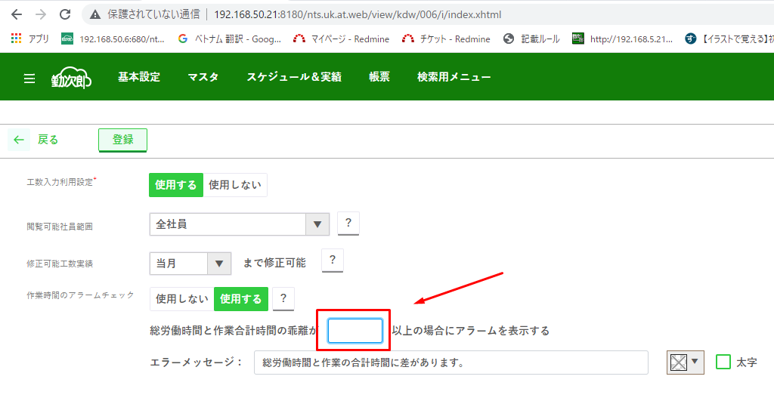
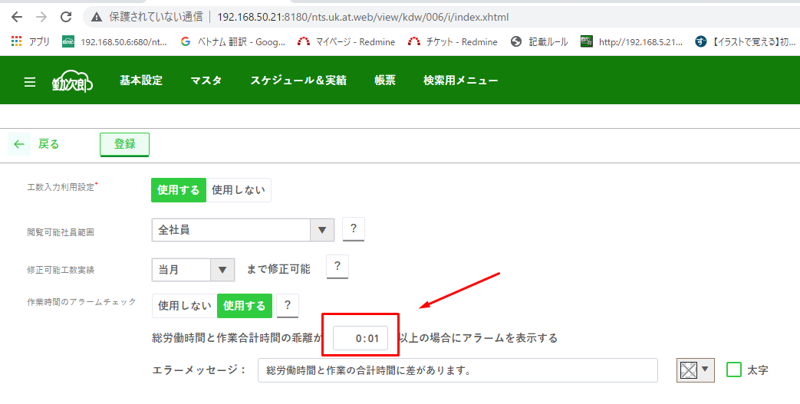

デフォルト値として『0:01』をセットする。
I4_7が未入力のままキルフォーカスする

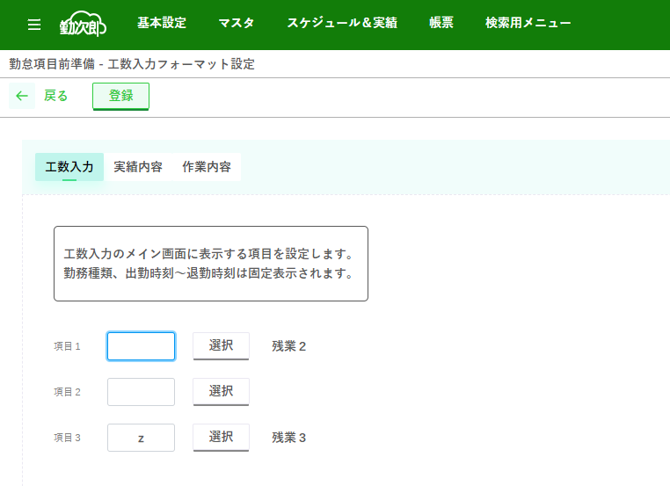
 | 処理名
 | J1 | 項目名称未入力 AND 勤怠項目選択済みの場合のエラーチェック |  |  |  |  |  |  | ver36.9

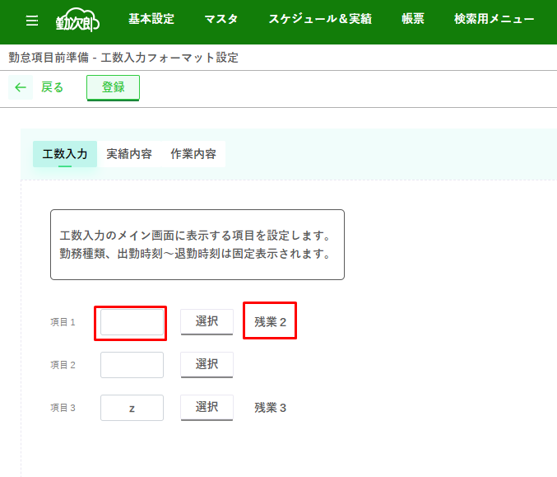

未入力項目『J3_4,J3_8,J3_12』にフォーカスする
 |  |  |  |  |  |  |  |  |  |  | Msg_3239
 |  |  |  |  |  |  |  |  |  |  | 表示名が未入力です。
 |  |  |  |  |  |  |  |  |  |  | 勤怠項目を選択した場合、必ず表示名を入力してください。

項目名称未入力 AND 勤怠項目選択済み

 |  |  |  |  |  |  |  |  |  |  |  |  |  |  |  |  | パターンと結果一覧
 |  |  |  |  |  |  |  |  |  |  |  |  |  |  |  |  |  | J3_6が選択済みであり、J3_4が未入力の場合 | → | Msg_3239を表示、J3_4にフォーカスする
 |  |  |  |  |  |  |  |  |  |  |  |  |  |  |  |  |  | J3_10が選択済みであり、J3_8が未入力の場合 | → | Msg_3239を表示、J3_8にフォーカスする
 |  |  |  |  |  |  |  |  |  |  |  |  |  |  |  |  |  | J3_14が選択済みであり、J3_12が未入力の場合 | → | Msg_3239を表示、J3_12にフォーカスする

 | 処理名
 | K1 | 先頭項目を選択する
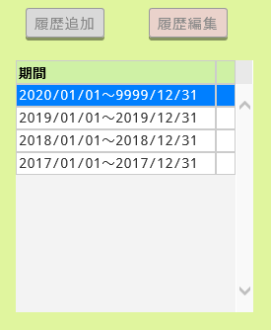
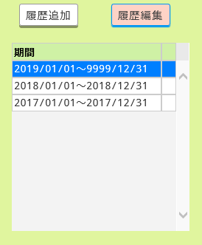

 |  |  |  | 画面リフレッシュ

 |  |  |  |  |  |  |  |  |  |  | リスト一番上のデータを選択する

 | 処理名
 | K2 | 処理前とおなじ項目を選択する

 |  |  |  | 画面リフレッシュ
 |  |  |  | （データ登録後）
 |  |  |  |  |  |  |  |  |  |  | おなじ項目を選択したままにする。

 | 処理名
 | K3 | 削除後の項目選択
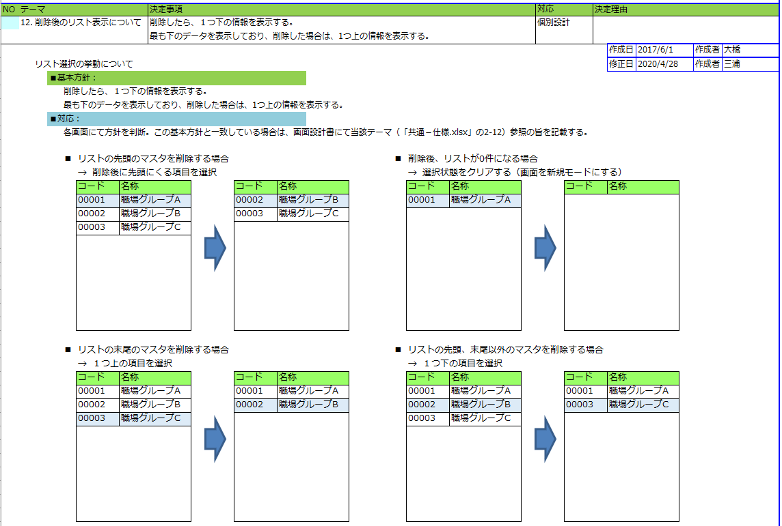
 |  |  |  |  |  |  |  |  |  |  |  |  | \\192.168.50.4\share\500_新構想開発\03_概要設計\00_共通仕様\共通ー仕様.xlsx

 |  |  |  |  |  |  |  |  |  |  |  |  | 共通仕様Sheet：2_画面 No.12の定義に従います。

 | 処理名
 | K4 | 選択項目情報を入力フォームに反映する

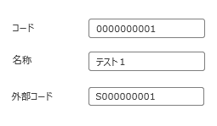

 |  |  |  |  |  |  |  |  |  |  |  | リストで選択した項目情報を入力フォームに反映する

 | 処理名
 | K5 | 新規登録した項目を選択する
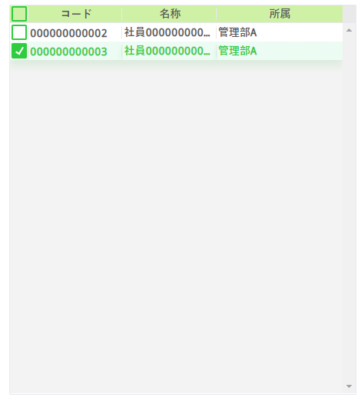
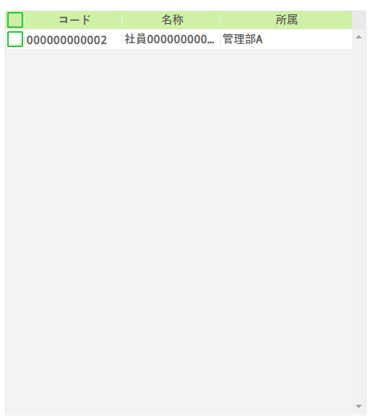

 |  |  |  |  |  |  |  |  |  |  |  |  |  | 新規登録した項目を選択する
 |  |  |  |  |  | 新規登録

 | 処理名
 | L1 | 先頭項目を選択する
...
 | 処理名
 | C1 | 本人確認利用チェック |  |  |  |  |  | ver45

 |  | C4_10にチェックがないかつC3_4がC3_6を選択状態の場合、Msg_3445を表示する

 | 処理名
 | J2 | 登録時、表示しているタブのままキープする |  |  |  |  |  | ver48.1
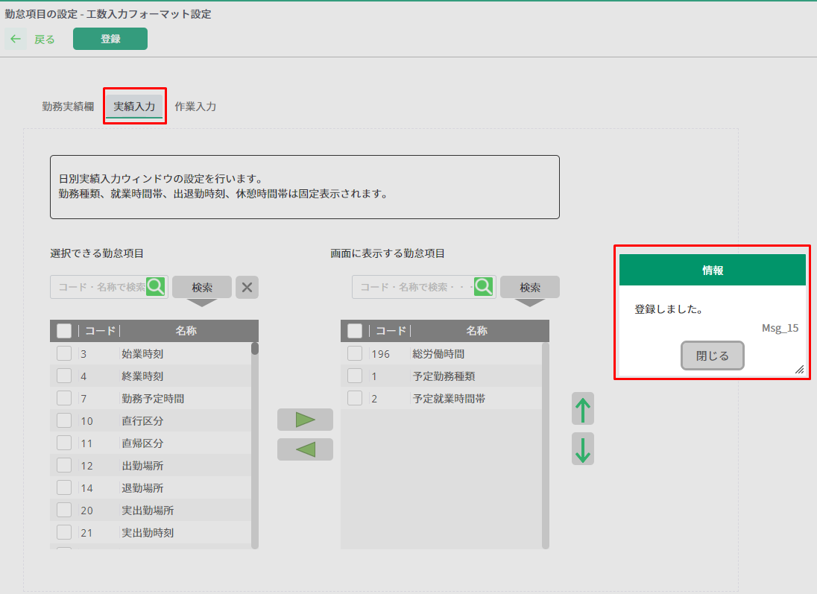
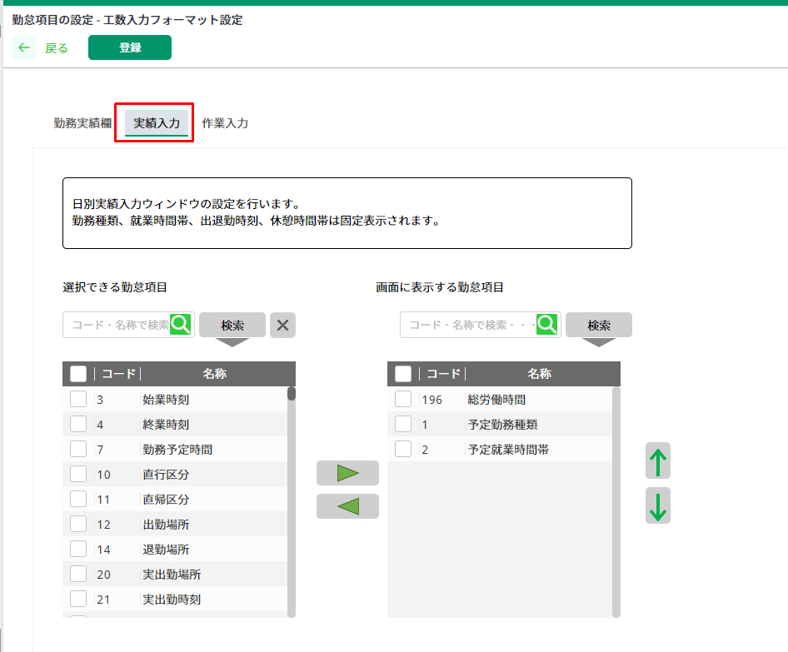

『実績入力』タブを選んで、登録操作を行う。
『実績入力』タブを選んだまま
画面を再ロードする。

登録前に選択したタブと
同じタブを表示したままにする。

 | 処理名
 | J3 | 左リストへの項目移動時、コード順番でソートして表示し直す |  |  |  |  |  | ver48.1
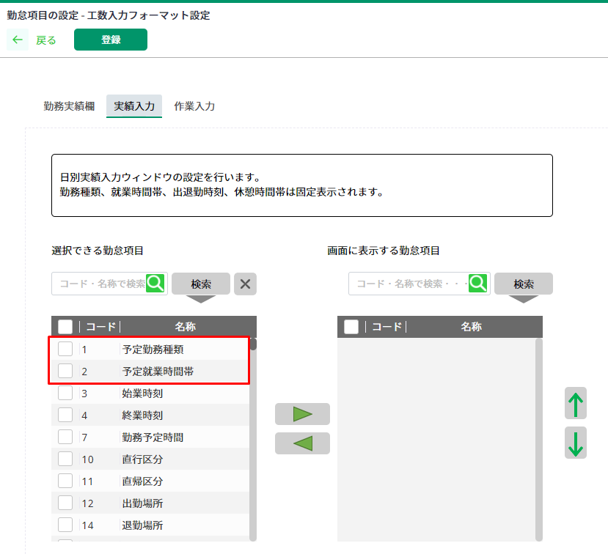
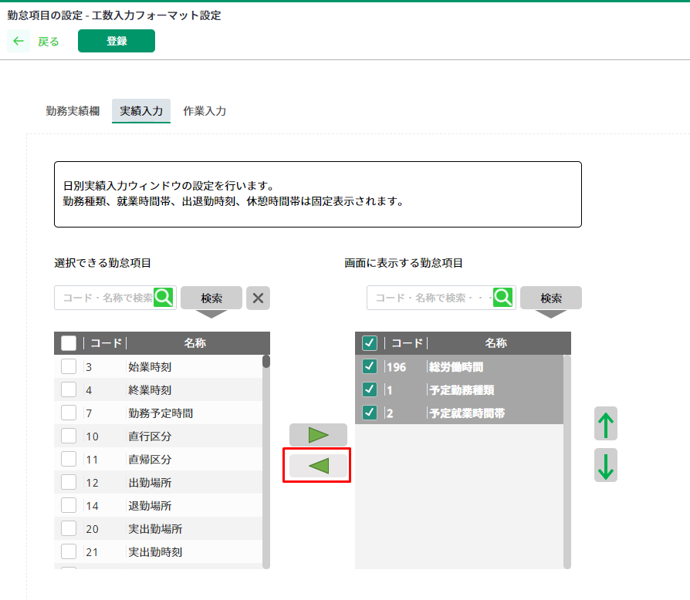

コード順番でソートして
表示し直せるようにする。
右リストで移動させたい項目を選んで、◀ボタンを押す。

補足資料_J画面で使う勤怠項目一覧
...
勤怠項目対象範囲見直しの為、廃止
...
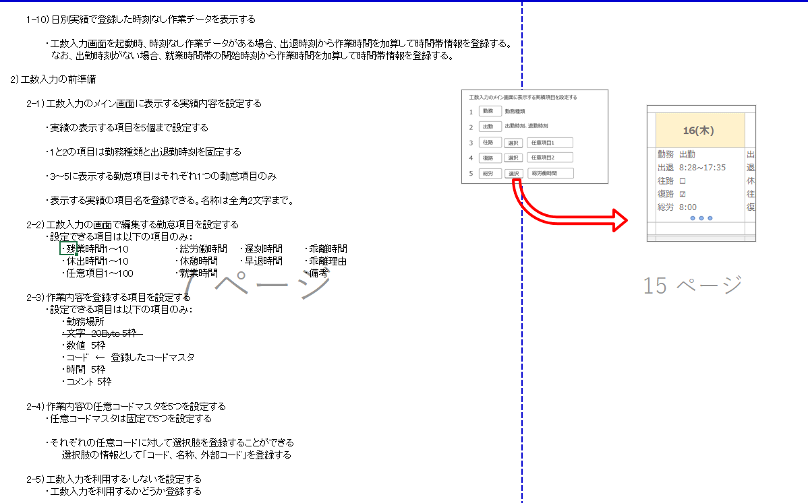
勤怠項目 | ID
残業時間1 | 216
残業時間2 | 221
残業時間3 | 226
残業時間4 | 231
残業時間5 | 236
残業時間6 | 241
残業時間7 | 246
残業時間8 | 251
残業時間9 | 256
残業時間10 | 261
休出時間1 | 266
対象外
休出時間2 | 271
休出時間3 | 276
休出時間4 | 281
休出時間5 | 286
休出時間6 | 291
休出時間7 | 296
休出時間8 | 301
休出時間9 | 306
休出時間10 | 311
乖離時間1 | 436
乖離理由コード1 | 438
乖離理由1 | 439
乖離時間2 | 441
乖離理由コード2 | 443
乖離理由2 | 444
乖離時間3 | 446
乖離理由コード3 | 448
乖離理由3 | 449 | ver36.8 | 不足項目を追記
乖離時間4 | 451 |  | 乖離項目、備考項目は不要となったため対象外
乖離理由コード4 | 453
乖離理由4 | 454
乖離時間5 | 456
乖離理由コード5 | 458
乖離理由5 | 459
就業時間 | 532
休憩時間 | 535
総労働時間 | 559
遅刻時間1 | 592
遅刻時間2 | 598
早退時間1 | 604
早退時間2 | 610
任意項目1 | 641
任意項目2 | 642
任意項目3 | 643
任意項目4 | 644
任意項目5 | 645
任意項目6 | 646
任意項目7 | 647
任意項目8 | 648
任意項目9 | 649
任意項目10 | 650
任意項目11 | 651
任意項目12 | 652
任意項目13 | 653
任意項目14 | 654
任意項目15 | 655
任意項目16 | 656
任意項目17 | 657
任意項目18 | 658
任意項目19 | 659
任意項目20 | 660
任意項目21 | 661
任意項目22 | 662
任意項目23 | 663
任意項目24 | 664
任意項目25 | 665
任意項目26 | 666
任意項目27 | 667
任意項目28 | 668
任意項目29 | 669
任意項目30 | 670
任意項目31 | 671
任意項目32 | 672
任意項目33 | 673
任意項目34 | 674
任意項目35 | 675
任意項目36 | 676
任意項目37 | 677
任意項目38 | 678
任意項目39 | 679
任意項目40 | 680
任意項目41 | 681
任意項目42 | 682
任意項目43 | 683
任意項目44 | 684
任意項目45 | 685
任意項目46 | 686
任意項目47 | 687
任意項目48 | 688
任意項目49 | 689
任意項目50 | 690
任意項目51 | 691
任意項目52 | 692
任意項目53 | 693
任意項目54 | 694
任意項目55 | 695
任意項目56 | 696
任意項目57 | 697
任意項目58 | 698
任意項目59 | 699
任意項目60 | 700
任意項目61 | 701
任意項目62 | 702
任意項目63 | 703
任意項目64 | 704
任意項目65 | 705
任意項目66 | 706
任意項目67 | 707
任意項目68 | 708
任意項目69 | 709
任意項目70 | 710
任意項目71 | 711
任意項目72 | 712
任意項目73 | 713
任意項目74 | 714
任意項目75 | 715
任意項目76 | 716
任意項目77 | 717
任意項目78 | 718
任意項目79 | 719
任意項目80 | 720
任意項目81 | 721
任意項目82 | 722
任意項目83 | 723
任意項目84 | 724
任意項目85 | 725
任意項目86 | 726
任意項目87 | 727
任意項目88 | 728
任意項目89 | 729
任意項目90 | 730
任意項目91 | 731
任意項目92 | 732
任意項目93 | 733
任意項目94 | 734
任意項目95 | 735
任意項目96 | 736
任意項目97 | 737
任意項目98 | 738
任意項目99 | 739
任意項目100 | 740
乖離時間6 | 799
乖離理由コード6 | 801
乖離理由6 | 802
乖離時間7 | 804
乖離理由コード7 | 806
乖離理由7 | 807
乖離時間8 | 809
乖離理由コード8 | 811
乖離理由8 | 812
乖離時間9 | 814
乖離理由コード9 | 816
乖離理由9 | 817
乖離時間10 | 819
乖離理由コード10 | 821
乖離理由10 | 822
備考1 | 833
備考2 | 834
備考3 | 835
備考4 | 836
備考5 | 837
...

C画面_ラフ
...
 |  | 比較用
...
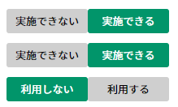
日別実績の本人確認を利用する
 | 日別実績にエラーがある場合、日別実績の本人確認の実施
 | 未承認の申請がある場合、日別実績の本人確認の実施
 | 日別実績の本人確認を代行実施で利用する
...
日別実績の上司承認を利用する
 | 日別実績にエラーがある場合、日別実績の上司承認の実施
 | 未承認の申請がある場合、日別実績の上司承認の実施
月別実績の本人確認を利用する
 | 月別実績の本人確認を代行実施で利用する
...
月別実績の上司承認を利用する
...

画面遷移図（旧）
...
画面ID | 画面名 | 利用者 | 画面タイプ | ファンクションエリア | リソースID | 1280*768
C | 機能制限 | 勤怠担当者 | メイン画面 | 上 | #KDW006_22 | 〇
D | 権限別機能制限 | 勤怠担当者 | メイン画面 | 上 | #KDW006_23 | 〇
G | 勤務種類の制御 | 勤怠担当者 | メイン画面 | 上 | #KDW006_71 | 〇
H | 申請の選択 | 勤怠担当者 | ダイアログ | 下 | #KDW006_305 | 〇
I
I | 工数実績の利用設定 | 勤怠担当者 | メイン画面 | 上 | #KDW006_232 | 〇 | ver32 |  | ver35
J | 工数入力フォーマット設定 | 勤怠担当者 | メイン画面 | 上 | #KDW006_340 | 〇 | ver35
K | 任意作業項目の設定 | 勤怠担当者 | メイン画面 | 上 | #KDW006_341 | 〇 | ver35
L | 履歴の選択 | 勤怠担当者 | ダイアログ | 下 | #KDW006_342 | 〇 | ver35

画面遷移図
A
KDW002_A

 |  |  |  |  |  |  |  |  | ver35

KDW002_C

J
 |  |  |  |  |  |  |  |  | ver35

C

KDL021
勤怠項目選択ダイアログ

KDW007

K
 |  |  |  |  |  |  |  | ver35

D

L
 |  |  |  |  |  |  |  |  |  | ver35

KDW008

G

H

